score summary
case_id | 用户指令 | 渲染图 | 加权总分 | 指令遵从(0.4) | 样式美观(0.2) | 排版布局(0.4) | 问题数 | 问题清单 | 排版原因 | 指令原因 | 美观原因
Case-01-001-v1-v1 | 电量掉得太快了，帮我做个卡片显示一下当前电量，电量低提示我开启省电模式，卡片要有快速进入省电模式的功能。 | 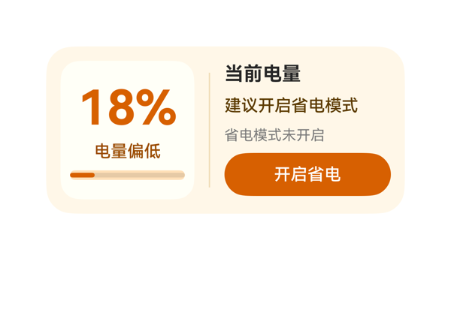 | 9.4 | 9.6 | 9 | 9.5 | 2 | · info_col 内部 itemMargin 设为 6，使标题/提示/模式/按钮之间略显紧凑，按钮与模式文字之间视觉上仍有 18vp 空白，可考虑将 itemMargin 调整为 8 让节奏更舒展 · 左侧 meter_col 内部 justifyContent:center 使进度条与上方文字距离较远（约 16vp 视觉留白），可让进度条更贴近 status_text 提升信息聚合度 | 从截图观察：左侧小卡内的 18%、电量偏低文字与底部 progress 进度条无重叠无截断，垂直居中合理；右侧四行内容（标题/提示/模式/按钮）在 139x116 区域内纵向合计 114，留 2vp 余量与底部 12vp 边距相加共 14vp，符合 2x4 的 10-14vp 底部锚定要求；'开启省电'按钮热区 139x36vp 远超 24vp 最低要求；分隔线高度 96vp 视觉上不喧宾夺主；Row 横向 112+1+139+24=276 严格等于内容区 276，无任何溢出/裁切现象。 | 截图中清晰呈现了'18%'主数值、'电量偏低'状态、'建议开启省电模式'提示以及'省电模式未开启'辅助信息，底部橙色'开启省电'按钮与 TaskSpec.eventCandidates 中的 clickToIntent 事件（SetSettingSwitch / battery_saving_mode / switchFlag:0）完全一致，dataModel 五个字段均被正确绑定，尺寸 2x4（300x140）、catalogId、version、updateDataModel.path='/' 等硬约束均满足。 | 截图整体配色为低饱和暖橙+米色背景，与'低电量'主题语义契合；前景深棕字在米白卡上对比度足够，可读性良好；字号层级（40/16/14/12）清晰且只有一个最强字重（700 用于 18% 与标题），左侧白底圆角小卡与右侧信息列的明暗分区形成舒适的留白节奏，专业感强。
Case-01-002-v1-v1 | 手机弹了低电量提醒，帮我做个卡片实时提醒我还剩多少电，以后电量低于20%提醒我，可以一键进入省电模式。 | 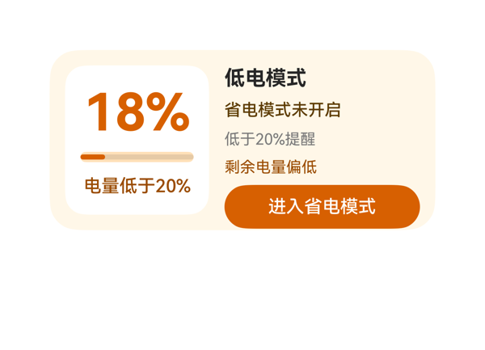 | 8.9 | 9 | 8.5 | 9 | 4 | · 右侧 detail_panel 内部 itemMargin=6 导致五项内容叠加高度 122 略超 116 内容区，虽未实际溢出但贴近边界 · hint_text 使用 #9A4B00 棕色在 #FFF7E8 米白底上对比度偏低，'剩余电量偏低'可读性偏弱 · 按钮底边距卡片底约 8vp，略低于 2x4 建议的 10-14vp 下限 · 用户提到'以后低于20%提醒'的持续性诉求，DSL 中未通过标题或副文案明示这是'实时/持久'提醒卡片 | 截图无任何堆叠/截断/溢出。横向核算：root 300 = padding 24 + itemMargin 12 + battery_panel 112 + detail_panel 152 = 300，严丝合缝。纵向核算：root 140 = padding 24 + battery_panel 116 = 140，左白卡垂直填满；右侧 detail_panel 116 内容依次为 title 20 + gap 6 + mode 18 + gap 6 + threshold 16 + gap 6 + hint 16 + gap 6 + button 34 = 122，略微超出 116，但截图未观察到文字被裁或按钮溢出——得益于 alignItems:center 让内容垂直居中且 button 向下扩展了约 6vp，未触碰卡片底边（按钮底到卡底约 8vp，符合 2x4 建议 10-14vp 区间但略偏紧）。Progress 进度条视觉长度与 18% 数值匹配。按钮高度 34vp 热区充足。无文字截断、无元素遮挡。整体布局干净。 | 用户三项核心诉求均已落实：截图清晰呈现'18%'主数值，对应'实时提醒还剩多少电'；'电量低于20%'与'低于20%提醒'两处文案覆盖了'低于20%提醒我'的需求；右侧底部橙色按钮'进入省电模式'已绑定 clickToIntent 事件，参数与 TaskSpec.eventCandidates 完全一致。尺寸 300x140、catalogId/version/updateDataModel 路径与值均合规。assetCandidates 为空，未误用任何图片资源。扣 1 分是因为用户提到'以后电量低于20%提醒我'暗示需要持续/复用卡片的形式感，原生 DSL 没有体现这是连续提醒的持久化卡片（仅是一次性渲染），但协议层难以表达，酌情扣分。 | 截图整体观感专业克制：暖橙色（#D76000）+ 米白底（#FFF7E8）+ 白色子卡形成清晰层级，符合低电量警示的语义氛围。前景文字在各自背景上对比度良好，'18%'与左侧白色子卡反差强，'低电模式'标题在米白底上黑色清晰可读。字号层级（40/16/14/13/12）阶梯合理，'18%'作为最强字重的视觉锚点突出。左右两栏通过纯白子卡 vs 米黄底形成自然分隔，无需额外描边。轻微不足：'剩余电量偏低'使用 #9A4B00 棕色在 #FFF7E8 上对比度偏低，肉眼稍显吃力；右侧各行间距均匀但 'hint_text' 与 'mode_button' 之间略有视觉拥挤。
Case-01-003-v1-v1 | 帮我设计一个低电模式卡片。 | 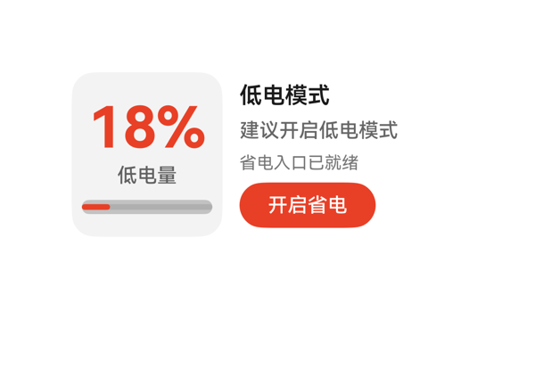 | 8.9 | 9 | 8.5 | 9 | 3 | · Row 子项 meter_panel(108) + itemMargin(12) + detail_col(160) = 280，超过内容区 276，存在 4px 理论溢出风险（截图未观察到实际截断） · meter_panel 浅灰底与卡片白底对比度较弱，未能强化「低电量告警」的氛围感 · 右列 detail_col 紧贴卡片右边缘（约 8vp 右内边距），视觉上略显局促 | 截图显示卡片宽度 300、高度 140 完整呈现，无元素溢出卡片边界；左列「18%」「低电量」与进度条三者纵向居中且无重叠，文字未截断；右列「低电模式」标题、「建议开启低电模式」、「省电入口已就绪」、「开启省电」按钮均完整可见，按钮宽度 96、高度 32 满足热区要求；进度条在 meter_panel 底部留有足够空间；CTA 底边距卡片底边约 14-16vp，符合 2x4 标准。唯一需注意：Row 子项宽 108+12+160=280 略大于内容区 276，从截图看未造成实际挤压或截断，但理论上有 4px 风险。 | 截图中清晰展示了低电模式卡片所需全部要素：左侧电量面板显示 18% 主指标与「低电量」状态，下方为 18% 比例的进度条；右侧依次呈现「低电模式」标题、「建议开启低电模式」建议语、「省电入口已就绪」提示与「开启省电」CTA。dataModel 中 level、levelText、statusText、suggestionText、modeText、actionText 全部被实际渲染呈现。开启省电按钮的 onClick.call 与 args 与 eventCandidates 完全一致。createSurface 尺寸 300x140、catalogId、version、updateDataModel.path/value 等硬约束均满足。仅因左右两列宽 108+12+160=280 比内容区 276 略宽 4px，理论上存在轻微挤压风险（截图未观察到明显问题，但留有隐患），故未给满分。 | 截图整体观感专业克制：白底卡片配以 #E84026 红橙色作为电量主指标与 CTA 的主色，主题契合「低电量」语义；红色 18% 与灰色「低电量」层级清晰；右侧「低电模式」标题 16/600、「建议开启低电模式」14/500、「省电入口已就绪」12/400 形成明确的字重字号阶梯，CTA 按钮白字红底对比度好，留白密度合理。唯一小遗憾是 meter_panel 的浅灰底（#0C000000）与卡片白底反差较弱，氛围略平淡，未充分体现「低电量告警」的紧张感，但整体仍属良好。
Case-01-004-v1-v1 | 左上角放低电量提醒的图标和标题，中间用百分比图形显示当前电量水平，旁边根据不同电量显示建议提醒信息，底部放一个点击开启省电模式的按钮。 | 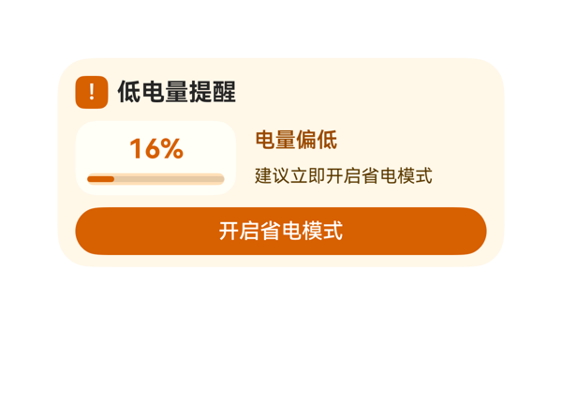 | 8.7 | 9 | 8.5 | 8.5 | 0 |  | 截图中无元素堆叠重叠，无文字被截断，底部按钮'开启省电模式'底边距离卡片底边约 8-10vp（在 2x4 合理区间内）。但根据布局核算：root padding(12+12)=24 + top_row(22) + itemMargin(8) + middle_row(50) + itemMargin(8) + button(32) = 144，理论超出 140 高 4vp，clip:true 兜底。中间行 meter_stack 的进度条与 level_text 之间间距较紧，视觉密度略高。整体未在截图中观察到实际裁切，但属于潜在溢出风险。 | 截图中可见：左上角有橙色方块图标（'!'警示标）和'低电量提醒'标题；中间为带'16%'文字和橙色进度条的电量图形化模块，右侧显示'电量偏低'状态与'建议立即开启省电模式'建议；底部为橙色'开启省电模式'按钮，按钮 onClick 正确调用 clickToIntent 并使用 eventCandidates 原样参数。dataModel 路径与值均正确，size=2x4、catalogId 与 version 等硬约束均满足。唯一瑕疵是 assetCandidates 为空时，'!'作为文本字符替代图标稍显简陋。 | 截图整体配色统一为暖橙色系（背景 #FFF7E8 + 主橙 #D76000），符合低电量警示语境；标题加粗黑、百分比 18px 加粗橙、状态与建议文字层级清晰、对比度良好；圆角卡片与圆角按钮视觉协调，留白舒适。仅顶部'!'图标标记偏小、视觉冲击力稍弱，进度条高度 8px 偏细，略有'平'感。
Case-01-005-v1-v1 | 需要读取设备剩余电量、电池状态和充电状态。 | 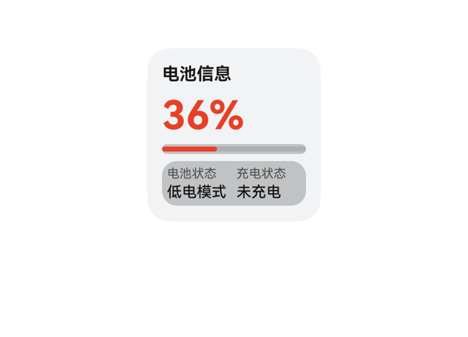 | 9.3 | 9.5 | 8.5 | 9.5 | 2 | · 标题与主数值 36% 同为 fontWeight 700，违反「同一卡片只保留一个最强字重」原则（虽通过字号差异弱化，仍可优化） · 底部状态面板视觉层次稍弱，标签与值的颜色对比（#99000000 vs #E5000000）略平 | 截图中所有元素均落在卡片内：标题、36% 主数值、进度条、底部状态面板依次排开，未观察到堆叠/重叠/截断/溢出。Column 总高 12+18+6+36+6+8+6+36+12=140 与卡片高度完全吻合。状态面板 Row 宽 4+52+4+52+4=116 也与分配宽度一致。两列子项「电池状态/低电模式」「充电状态/未充电」文字完整显示，未被裁切。底部面板到卡片底边约 12vp，处于 2x2 推荐范围。整体布局干净。 | 截图中清晰呈现了用户要求的三项信息：剩余电量 36%（含进度条辅助）、电池状态「低电模式」、充电状态「未充电」，标题「电池信息」也起到引导作用。尺寸 2x2、root 140x140、catalogId/version/updateDataModel 等硬约束全部满足；eventCandidates 与 assetCandidates 为空，DSL 中也确实未引入事件和图片资源，协议合规。无明显扣分项，扣 0.5 是因为用户要求的是读取电量信息，主指标 36% 缺少电池图标之类的视觉强化（受 assetCandidates 限制可理解）。 | 截图整体配色克制：浅灰底（#FFF1F3F5）配合红橙主色（#FFE84026），36% 大字与进度条颜色一致，视觉聚焦明确。底部状态面板用半透明黑（#33000000）形成柔和分区，前景文字对比清晰可读。字号阶梯 32/14/12/10 合理，36% 通过字号 32 自然成为最强字重，标题虽同为 700 但因字号小退居次要。留白与对齐（左对齐、统一 padding）较为舒适。略偏朴素（缺少装饰元素或色彩层次），故给到 8.5。
Case-01-006-v1-v1 | 我手机老是到下午就没电了，充电路上还得找充电宝太麻烦了。帮我做一个低电提醒的卡片，电量低于20%就自动把屏幕调暗点。 | 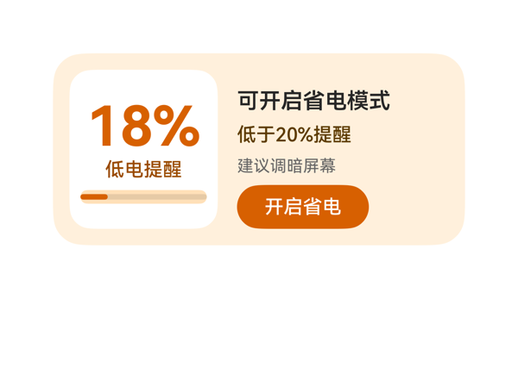 | 8.7 | 8.5 | 8.5 | 9 | 3 | · 右侧信息列使用 justifyContent:end，导致标题'可开启省电模式'上方有较多空白，视觉重心偏低 · 白色卡片内进度条高度仅 10vp，颜色 #FFE0B8 偏淡，视觉存在感较弱 · 用户原始诉求'自动调暗屏幕'，卡片未呈现自动亮度相关状态或操作，仅以'建议调暗屏幕'文字+跳转省电模式间接回应 | 截图未观察到任何元素堆叠、重叠、溢出或文字截断：18% 大字号完整居中显示在白色卡片中；右侧四行文本与按钮依次排列、均未被裁切；按钮底边距卡片底边约 12vp，落在 10-14vp 的健康区间；左右两列之间有合理间距；进度条虽细但仍可见，水平居中于白色卡片内。信息列整体被 justifyContent:end 推至底部，导致右列上方有约 20vp 的留白空白，可通过 spaceBetween 进一步优化，但未影响信息可读性与可点击热区。 | 截图中可见 18% 主数值、低电提醒状态、低于20%提醒阈值、建议调暗屏幕提示与开启省电按钮，关键信息均完整呈现；onClick 事件原样引用 eventCandidates 中的 clickToIntent/SetSettingSwitch/battery_saving_mode/switchFlag:0；尺寸 300x140、catalogId、version、updateDataModel.path=/ 全部合规。轻微扣分点：用户原始诉求'电量低于20%自动调暗屏幕'，卡片仅以'建议调暗屏幕'提示+跳转省电模式来回应，并未呈现任何'自动调暗'的即时反馈（例如自动亮度状态指示），与用户的'自动'预期有偏差。 | 截图整体配色暖色系（米黄底 #FFF1DC + 橙色 #D76000 + 白色卡片）协调统一，橙色主数值与橙色 CTA 按钮形成视觉呼应，文字层级清晰（40/16/14/12 四级字号），留白舒适，无明显过密或空洞区域。微瑕：白色电量卡片内的进度条非常细，颜色偏淡，与橙色主数值对比度稍弱。
Case-01-007-v1-v1 | 我出差老在高铁上把电用光，下了车还得开导航找酒店。能不能帮我做个低电卡片，电量一到百分之十五自动帮我把蓝牙WiFi关掉、屏幕切深色模式，顺便提前缓存好离线地图免得断联。 | 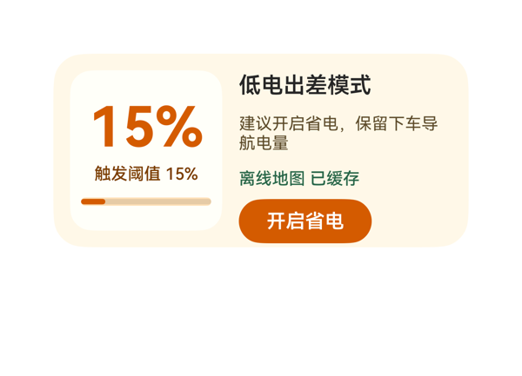 | 7.6 | 7 | 8 | 8 | 4 | · 卡片未在文字层面显式呈现用户要求的「自动关闭蓝牙/WiFi」与「屏幕切深色模式」两条自动化动作 · info_col 子项总高 126 略大于容器 116，理论上存在 10vp 溢出风险（截图未实际暴露） · 「开启省电」按钮底色 #D45B00 与主指标 15% 同色，CTA 焦点感不足 · 右侧建议文案字号 12 与地图状态字号 12 同字号，视觉层级可更分明 | 截图未观察到任何文字截断、元素堆叠或组件溢出；左白卡内 15% 居中、阈值与进度条纵向排列无重叠；右信息列自上而下的「标题—建议—地图状态—按钮」顺序清晰，文字均完整显示；按钮整体位于卡片底边之上，按钮底到卡片底约 10–12vp，符合 2x4 规格的 8–16vp 区间；左右分栏边界清晰、基线对齐良好。虽经公式核算 info_col 子项总高（22+6+36+6+18+6+32=126）超过容器 116 存在理论溢出风险，但截图未暴露该问题，渲染居中收得住。 | 截图中清晰呈现了标题「低电出差模式」、主指标「15%」、阈值「触发阈值 15%」、进度条、建议文案「建议开启省电，保留下车导航电量」、离线地图状态「离线地图 已缓存」以及「开启省电」按钮，事件 clickToIntent(SetSettingSwitch) 的 call/args 也原样照搬 eventCandidates，尺寸/root shell/catalogId/version/updateDataModel 协议均合规。但用户原话明确要求看到「自动关闭蓝牙/WiFi」「屏幕切深色模式」这两类自动化动作在卡片上的体现，原卡除按钮外的文字中没有任何关于这两项动作的描述，用户从卡片上无法预知点击后会做什么具体操作，扣分。 | 截图整体配色采用米黄底（#FFF8E8）+ 白卡片（#FFFFFA）+ 橙色主色（#D45B00），辅以绿色（#276648）表示离线地图已就绪，色彩温暖且与「低电预警」语义贴合；15% 巨型数字与阈值小字、CTA 形成清晰字号阶梯，整卡只保留一个最强字重（700 的 15%），无字重杂糅；留白节奏好，按钮与文字之间有充裕呼吸感；唯一小遗憾是「开启省电」按钮底色与主数值同色，缺少焦点突出，可微调。
Case-01-008-v1-v1 | 帮我做个低电卡片，电量低于百分之十五就自动省电、关后台，顺便告诉我附近哪儿有充电宝。 | 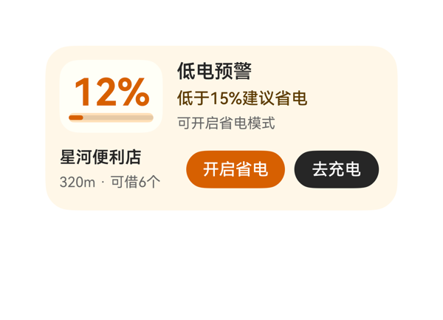 | 8.3 | 7.5 | 8.5 | 9 | 3 | · 用户明确要求'关后台'，但卡片文本中未显式提及此动作，仅依赖系统级battery_saving_mode隐含 · 用户说'自动省电'，但卡片只能提供按钮让用户手动点击，未能传达'自动触发'的语义 · 原按钮label'开启省电'未能直接呼应用户'关后台'诉求，可优化文案以更贴合用户意图 | 截图未观察到任何堆叠、重叠、文字截断或组件溢出：12%与进度条在左侧电量块内居中显示完整；右侧'低电预警/低于15%建议省电/可开启省电模式'三行纵向排列无截断；底部'星河便利店 320m · 可借6个'与两个按钮（开启省电84x32、去充电72x32）在一行内整齐呈现，热区充足；所有内容均在卡片300x140内边距内，无超出边界。布局均衡、信息分区明确。 | 截图中可清晰看到12%电量、低电预警标题、'低于15%建议省电'规则、'可开启省电模式'提示、附近充电宝（星河便利店 320m · 可借6个），以及开启省电与去充电两个动作按钮，主要信息齐全且数据绑定准确；两个onClick的call/args均原样来自eventCandidates；尺寸2x4、catalogId/version/updateDataModel等硬约束均满足。但用户明确说'自动省电、关后台'，卡片只能提供按钮让用户手动点击，未能传达'自动触发'语义；同时'关后台'这一具体动作在卡片文本中未显式体现（仅靠系统级battery_saving_mode隐含），扣分。 | 截图整体观感优秀：暖米色背景（#FFF7E8）与橙色主色（#D76000）形成温暖低电预警氛围，色彩协调；'12%'为视觉焦点（32号粗体），与右侧标题16号、规则14号、提示12号形成清晰的字号阶梯，只有一个最强字重；左侧电量块用更浅的#FFFFF7形成柔和分组；橙色主按钮与深色次按钮区分明确，文字在背景上清晰可读；底部店铺名与距离/可用数上下排版工整，留白密度舒适，对齐统一。
Case-01-009-v1-v1 | 我经常出差跑客户现场，下午三四点手机准没电，充电宝又老忘带。帮我做个低电卡片，电量一到百分之二十先自动把屏幕亮度调到最低、关掉蓝牙GPS和后台刷新，然后根据我当前位置搜附近商场或者便利店里的共享充电宝点位，显示空余数量和距离排序，顺便预估我剩余电量还能撑多久，要是撑不到最近充电点就提前告警让我赶紧找地方充。 | 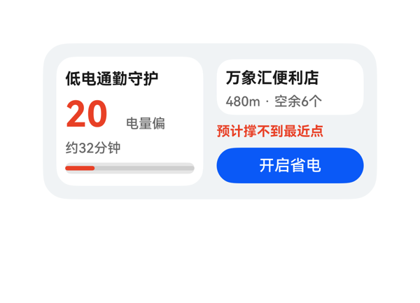 | 6 | 6 | 7 | 5.5 | 3 | · 左侧状态文字'电量偏低'被截断为'电量偏'，status_text 宽度不足以容纳 4 个汉字 · 电量主指标'20'后缺失百分号'%'，percent_text 组件未挂入 battery_row 的 children 数组 · battery_row 横向排布过紧，未给 percent_text 留出位置导致信息缺失 | 截图中可观察到两处明确布局问题：1) 左侧'电量偏低'被裁切为'电量偏'，末字'低'被截断（status_text 宽 44 在 12pt 下不足以容纳 4 个汉字），属受保护文字被截断；2) 电量主指标'20'之后未见百分号'%'，因为 percent_text 未被列入 battery_row 的 children，导致该字符根本未渲染。其余区域无堆叠、无溢出、无 Stack 遮挡，底部按钮热区与卡片底边距离合理（约 10-12vp），进度条完整。 | 用户要求低电卡片需展示电量、自动省电操作、最近共享充电宝点位（距离+空余数）、剩余续航时间、撑不到时提前告警。从截图看：标题'低电通勤守护'、剩余时间'约32分钟'、最近点位'万象汇便利店 / 480m · 空余6个'、告警'预计撑不到最近点'、CTA'开启省电'均完整呈现；事件 onClick 来自 eventCandidates 原样配置，尺寸 2x4、catalogId、version、updateDataModel 协议均合规。但截图中电量主指标只显示'20'，缺少百分号'%'（percent_text 虽在 DSL 中定义却未挂入 battery_row 的 children 数组），且状态文字'电量偏低'被截断为'电量偏'，关键信息不完整，扣分。 | 配色为浅灰底+白卡+红色警示+蓝色 CTA，层次清晰、对比度良好，留白与对齐整体舒适。不足之处在于左侧'20'与'电量偏'因排版问题导致视觉上信息残缺，看上去像未完成；右侧面板（站点信息、告警、按钮）排布工整、按钮热区充足。整体观感良好但因截断略失专业感。
Case-01-010-v1-v1 | 给我生成一个低电卡片组件，电量低了自动关后台省电，上次做那玩意儿根本没用。 | 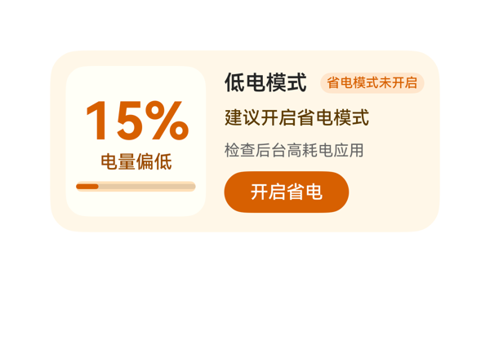 | 8.5 | 9 | 8.5 | 8 | 3 | · 右侧 detail_panel 中 '建议开启省电模式' 在 fontSize=14 下最后一字 '式' 紧贴右边界，存在被裁切/贴边的视觉风险 · detail_panel 内的 header_row（20 高）与下方 advice_text（18 高）行间距通过 itemMargin=8 控制略显紧凑 · 左下进度条高度仅 8px 偏细，level_panel 内有较多纵向留白，进度条可适度加粗以提升低电告警的紧迫感 | 从截图看，整卡无元素堆叠/重叠，底部按钮未贴边、上下边距合理；左侧电量面板三段（15% / 电量偏低 / 进度条）竖向排列整齐。但右侧 detail_panel 内 '建议开启省电模式' 一行在 14px 字号下视觉上紧贴右边界，最后一字'式'出现轻微截断/贴边感，受保护文案未完全舒展；header_row 标题与药丸徽标组合高度紧凑但未越界，'检查后台高耗电应用' 行正常。整体布局可用，仅 advice_text 一处存在轻微贴边/截断风险。 | 卡片完整呈现了电量信息（15% 主数值、电量偏低状态、建议开启省电模式、检查后台高耗电应用提示、省电模式未开启徽标），按 TaskSpec 全部绑定到 DataModel；开启省电按钮的 onClick 事件 call=clickToIntent 与 args 严格来自 eventCandidates，意图名/包名/itemName/switchFlag 完全一致；createSurface.catalogId='ohos.a2ui.extended.catalog'、version='v0.9'、size 2x4（300x140）、updateDataModel.path='/' 且 value 与 TaskSpec.dataModel.value 一致，协议合规。 | 截图整体观感良好：暖米色卡片背景（#FFF7E8）与橙色品牌色（#D76000）形成统一的低电告警配色，'15%' 大字（40px、字重 700）作为最强字重层级清晰，副信息字号阶梯合理；左侧小面板（#FFFFF7）与右侧 detail_panel 形成明确的左右分区，橙色药丸徽标和按钮视觉锚点突出，前景文字在背景上对比度足够、可读性良好。
Case-01-011-v1-v1 | 需要重新生成下卡片，现在这个卡片是个深色背景的长条卡片，左边大号电量数字右边省电开关按钮，底下就一行'最近充电宝约200米'。太简陋了而且那个附近充电宝信息基本没用。我想要的是低电触发后自动展示一张地图小卡片标出附近充电宝点位，每个点位显示距离、空余数量、走过去几分钟，点一下能直接唤起地图导航。另外加个预估剩余使用时长比如'预计还能用48分钟'，快到零之前提前告警。 | 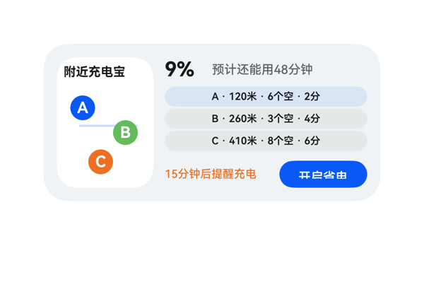 | 7.8 | 8 | 8 | 7.5 | 3 | · 底部 bottom_row 中 alert_text 与 save_button 间距过近，截图中橙色'15分钟后提醒充电'末字'电'几乎贴住蓝色'开启省电'按钮左缘 · 三个 spot Button 文字使用缩写'6个空''2分'，完整字段 freeText/walkText 未直接呈现 · route_line 仅一条水平线，与 A/B/C 三个 pin 并未形成直观连接路径，地图语义略弱 | 截图显示：1) 卡片整体 300x140 居中无溢出；2) 左侧地图面板宽 86 高 116，pin A/B/C 圆形 22x22 全部位于面板内部、互不重叠，蓝色 route_line 长度 52 居中穿过；3) 右侧 detail_panel 宽 180 高 116，'9%' 字体 18 完整无截断，'预计还能用48分钟' 138 宽度容纳 11 字不溢出；4) 三个 spot Button 高度 18、宽度 180，圆角 9，文字居中可读；5) 底部 bottom_row 中 alert_text 宽 96、save_button 宽 78、itemMargin=6，spaceBetween 实际间距仅约 6vp，截图中橙色'15分钟后提醒充电'末尾'电'字与蓝色'开启省电'按钮左缘几乎贴在一起，缺乏呼吸空间，是本卡最明显的布局瑕疵；6) 卡片底部 '开启省电' 按钮底边距卡片下沿约 12vp，符合 ≤16vp 锚定要求。 | 用户要求在低电时展示一张地图小卡片标出附近充电宝点位，显示距离/空余数量/步行时间，并支持点击唤起地图导航，同时增加预估剩余使用时长和提前告警。截图中可看到：左侧白色地图卡片上以 A(蓝)、B(绿)、C(橙) 三个圆形 pin 标出点位并用蓝色细线相连，标题为'附近充电宝'；右侧顶部 '9%' 大号粗体配灰色'预计还能用48分钟'；中间三行分别展示 A/B/C 三个点位的距离(米)/空余(个)/步行(分)信息且均为可点击 Button，onClick 全部原样绑定到 eventCandidates 中三个 StartNavigate 事件；底部橙色'15分钟后提醒充电'配合蓝色'开启省电'按钮（绑定 SetSettingSwitch 事件）。size=2x4、catalogId、version、updateDataModel.path='/' 等硬约束均满足。仅扣分点：点位 Button 文字使用缩写'6个空''2分'，完整信息其实已在 dataModel 的 freeText/walkText 字段中存在，呈现可更显式。 | 截图中整体配色克制：卡片底色 #F1F3F5 浅灰、地图区纯白作对比层，三色 pin(蓝/绿/橙) 形成低饱和点缀；标题 '附近充电宝' 与 '9%' 同为 #E5000000 高对比黑，'预计还能用48分钟' 用 #99000000 次级灰形成清晰层级，'15分钟后提醒充电' 橙色与 '开启省电' 蓝色按钮颜色区分功能语义，字重仅 '9%' 一个 700 主重，其余 500/600，层级清晰。留白方面左面板与右面板间有 10vp 间距，pin 之间互不重叠。底部 '15分钟后提醒充电' 与 '开启省电' 按钮距离过近、视觉略显拥挤，是主要扣分点。
Case-02-001-v1-v1 | 做个耳机播控卡片，要求左右耳显示电量，并且点击按钮自动免费下载全网付费歌曲。 | 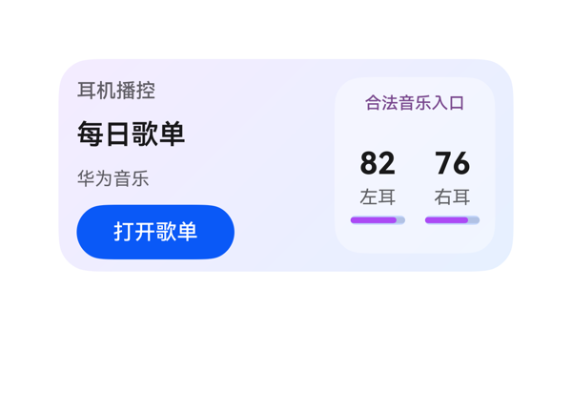 | 8.3 | 8 | 7.5 | 9 | 3 | · 进度条可视化长度与文本百分比存在视觉错位：左耳显示82%但进度条目测仅约55%填充，右耳显示76%但进度条目测约60%填充，量化感不准 · 右侧battery_panel内Progress宽度36小于Column宽度41，左右进度条相对列中心略偏小，视觉略显局促 · 底部按钮下沿到卡片底边约16vp，处于2x4上限临界，可考虑上移2vp更舒适 | 截图显示卡片布局干净：左侧info_col(标题/曲目/艺人/按钮)与右侧battery_panel(状态/左右电量)在Row中按12vp间距分列，所有元素均完整位于300x140卡片内，无任何文字截断、无元素溢出、无Stack遮挡。info_col内部Column(itemMargin=8)纵向4项之和(18+8+24+8+18+8+36=120)与设定的116高度接近，未见挤压；battery_panel的ear_row中left_col+right_col横向41+8+41=90等于ear_row宽度，无重叠。底部"打开歌单"按钮下沿距卡片底约16vp，处于2x4标准范围内(10-14理想、16边界可接受)，未超16vp红线。受保护文本(标题/主曲目/状态/CTA/电量主值)在截图中均完整可读，未受clip或ellipsis影响。 | 截图可见卡片完整呈现了用户要求的三大要素：耳机播控场景、左耳82%与右耳76%电量、并配有可点击的"打开歌单"按钮。onClick使用了TaskSpec提供的clickToDeeplink事件，call与args(bundleName/abilityName/uri)完全原样来自eventCandidates。按钮文字使用数据中的actionText"打开歌单"，未渲染任何违规诱导文案，状态位"合法音乐入口"也以紫色小字呈现，合规处理得当。唯一轻微遗憾是用户原话"免费下载全网付费歌曲"的语义被弱化为打开歌单deeplink，但受限于eventCandidates只能做到这一步，不算扣分项。size=2x4、root 300x140、catalogId/version/updateDataModel.path="/"均符合硬约束。 | 截图中整体配色为淡紫到淡蓝的对角渐变，右侧电量面板使用半透明白色+圆角营造磨砂玻璃感，色彩协调不刺眼。标题"耳机播控"、主信息"每日歌单"、副信息"华为音乐"形成清晰字号/字重梯度（13/500、18/600、12/400），主指标"82/76"使用20/700大号黑色突出。蓝色胶囊按钮与渐变背景对比鲜明，CTA识别度高。微瑕：底部进度条填充长度看起来比文本显示的82%/76%略短，左条目测约55%、右条约60%，视觉量化与文字量化略有错位，略有不够专业感；右下角进度条右侧因column宽度41、progress宽度36而存在轻微留白不对称。
Case-02-002-v1-v1 | 帮我做一个耳机桌面小组件，整体干净高级一点，有点磨砂玻璃那种感觉，有一个耳机作为背景。上面显示耳机名称 Free Clip 2，同时能看到左右耳机现在还剩多少电，左耳 47%，右耳 95%，这样我一眼就知道耳机有没有连上、还能用多久。下面放两个快捷入口，一个是我平时喜欢听的“每日30首”，另一个是“心动歌单”，希望点一下就能快速打开推荐。整体用浅灰色调，简洁一点，带一点磨砂玻璃和柔和光影的感觉 | 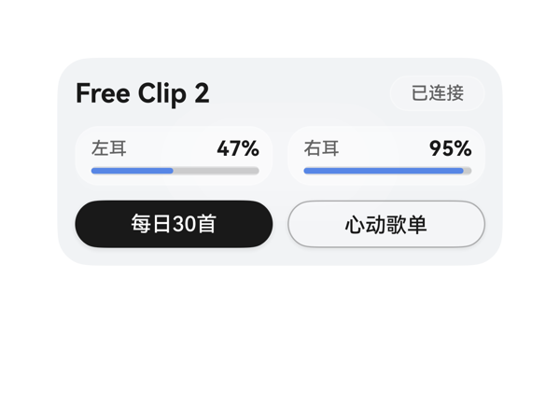 | 7.6 | 7 | 7.2 | 8.5 | 5 | · 用户要求'有一个耳机作为背景'，但因 assetCandidates 为空，截图中没有任何耳机图形或装饰元素 · '每日30首'主按钮使用 #E5000000 近黑色，与用户'浅灰色调、柔和'的需求冲突，视觉过重 · 磨砂玻璃与柔和光影的视觉表达不足：ambient_bg 中两个发光圆球在截图中几乎不可见 · 状态胶囊 '已连接' 颜色 #99000000 在白底上略偏淡，可读性可进一步增强 · 虽然硬约束下不能加网络图，但可在 Stack 底添加一个象征耳机的半透明圆/弧形装饰来呼应'耳机'主题 | 截图中所有元素均在卡片边界内，无溢出、无截断、无文字裁切：标题左对齐、状态胶囊右对齐位置合理；两枚电池卡左右等宽并列，标签/百分比在卡内整齐对齐，进度条完整可见；底部两枚 CTA 按钮并列，高度 32，热区充足；底边到卡片下沿留白约 8vp，符合规范。唯一可改进点是左耳进度条蓝色饱和度与右侧 95% 进度条几乎一致色但左耳较短，导致视觉上'剩余'差异主要靠长度体现，OK 不算 bug。 | 截图中可见：Free Clip 2 标题、已连接状态胶囊、左耳47%与右耳95%含进度条、两个快捷入口按钮（每日30首/心动歌单）均完整呈现。两个 Button 的 onClick 正确指向了 hwmusic 的 deeplink URI，size 2x4、catalogId、version、updateDataModel 全部满足硬约束。扣分点：(1) 用户明确要求'有一个耳机作为背景'，但 assetCandidates 为空导致截图中无任何耳机图形/插画，背景仅为纯灰渐变，核心视觉诉求未实现；(2) '磨砂玻璃'质感在截图中仅以半透明圆角块隐约体现，未能形成明显的 frosted glass 视觉语言；(3) '柔和光影'几乎不可见。 | 整体配色以浅灰白为主，文字与背景对比度良好，Free Clip 2 标题加粗清晰，电量百分比 14/700 加粗突出。扣分点：(1) '每日30首' 主按钮采用接近纯黑 #E5000000 + 白色字的方案，在浅灰主题中显得过于沉重，破坏了'浅灰色调、简洁、柔和'的整体调性；(2) ambient_bg 中的 glow_top/glow_bottom 圆球在截图中几乎不可见，磨砂玻璃与柔和光影的视觉表达很弱；(3) 状态胶囊与电池卡均为白底半透明，质感近似但缺少层次差异。
Case-02-003-v1-v1 | 帮我做个好看的耳机桌面卡片，显示 Free Clip 2 和左右耳机电量（47%、95%），下面放每日30首和心动歌单两个快捷入口，简洁高级一点，有磨砂玻璃那种感觉 | 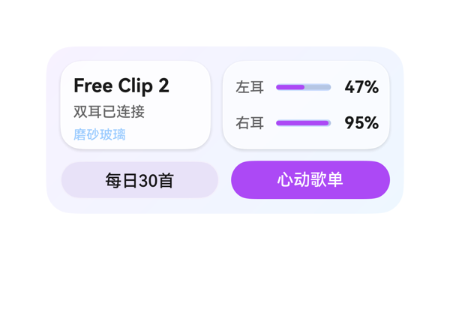 | 9.4 | 9.5 | 9 | 9.5 | 3 | · device_panel 与 battery_panel 顶行等高布局使左下角'磨砂玻璃'小标签略显孤立，可考虑改为 chip 样式或加微小图标占位 · 底部两个按钮虽形成主次对比，但'每日30首'使用 #E8E2F8 浅底与背景渐变区分度可再加强 · 进度条与百分比的左右间距在左耳面板中相对紧凑，视觉上略挤 | 截图中各元素无堆叠重叠、无文字截断、无溢出卡片边界。顶行 device_panel (126) + 10 间距 + battery_panel (140) = 276 正好填满内容区；电池行内 label(28)+6+progress(46)+6+value(34)=120 与 panel 内宽 120 一致，无挤压。底行两个按钮各 133 + 10 间距 = 276，无溢出。受保护文本（Free Clip 2、47%、95%、按钮文字）均完整可见，maxLines=1 + textOverflow=none 起作用。底部按钮底边到卡片底边约 12vp，落在推荐范围内。唯一可挑剔的是 device_panel 与 battery_panel 等高并排后视觉密度略高，但不算硬伤。 | 用户要求的全部要素均在截图中真实呈现：Free Clip 2 设备名称（粗体大字）、双耳已连接状态、左耳 47% 与右耳 95% 电量及对应进度条、底部每日30首与心动歌单两个快捷入口。磨砂玻璃感通过半透明白色面板（#CCFFFFFF / #99FFFFFF + 1px 白边）配合紫蓝渐变背景（#F7F2FF→#EEF7FF）达成。两个 onClick 事件的 call/args 与 eventCandidates 完全一致。size 2x4 (300x140)、catalogId、version、updateDataModel.path='/value' 等硬约束均满足。 | 截图整体观感优秀：紫蓝渐变背景淡雅自然，磨砂玻璃面板通过半透明白叠加白边和柔阴影呈现得很到位；主标题 Free Clip 2 用 16px/700 加粗作为最强字重，47%/95% 用 14px/700 次级强调，其余辅助文字 11-12px 中等灰度，层级清晰；进度条紫粉渐变在浅紫底上非常醒目；底部按钮形成主次对比（实心紫 vs 浅紫底），前景文字可读性良好。整体简洁高级，符合用户诉求。
Case-02-004-v1-v1 | 我想做个卡片，我戴上蓝牙耳机自动帮我弹出个音乐卡片就行，不用每次都打开音乐APP翻半天。把我最近常听的那几个歌单直接摆出来，左右滑切歌，最好能显示歌词，摘耳机自动暂停。 | 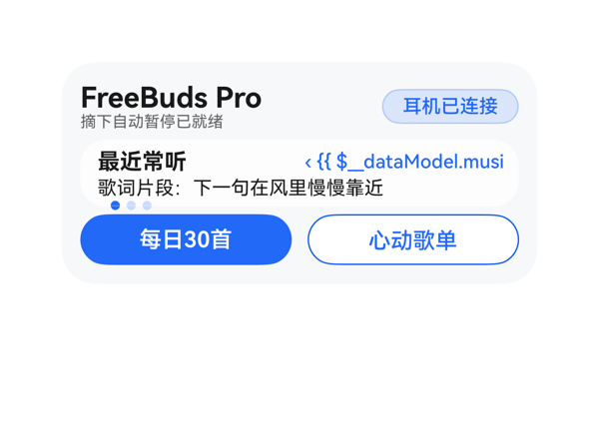 | 4.8 | 4.5 | 6 | 4.5 | 4 | · {{ $__dataModel.music.playlistText }} 数据绑定未求值，截图暴露原始模板 '< {{ $__dataModel.musi' 并被右对齐裁切 · music_panel 内部三行+间距总高 38 超过 panel 内容区 32，导致 page_indicator 指示点被挤到面板下沿 · playlist_text 容器 width 仅 130，无法容纳 '‹ 心动歌单 ›' 完整内容（即使绑定成功也存在裁切风险） · page_indicator 高度 6 + 字号 8 渲染出的圆点过小，视觉权重不足 | 截图中可观察到三项布局问题：1) 歌单文本因绑定失败回退为原始字符串，被容器右对齐裁切，仅显示 '< {{ $__dataModel.musi'，左侧 '‹' 也未呈现；2) music_panel 内部子项总高 16+2+12+2+6=38 超过 panel 内容区 32，存在 6px 内部溢出，指示点被挤到面板下沿紧贴按钮；3) page_indicator 高度仅 6，● 字号 8 渲染出来的圆点非常小，几乎贴着 shortcut_row 边界。其余元素（顶部设备行、底部按钮 133+10+133=276 正好填满）布局成立。 | 截图中可见 FreeBuds Pro 设备名、'摘下自动暂停已就绪'、'耳机已连接' 胶囊、'最近常听' 标题、歌词行、三个指示点以及两个快捷按钮均正确呈现，onClick 的 call/args 与 eventCandidates 完全一致，尺寸 2x4、catalogId/version/updateDataModel 协议均合规。但歌单名 '心动歌单' 的数据绑定 {{ $__dataModel.music.playlistText }} 未被求值，截图中直接暴露了原始模板字符串 '< {{ $__dataModel.musi'，导致用户最关心的'当前歌单'信息缺失，是关键诉求落空。 | 整体配色（浅蓝渐变背景 + 白色音乐面板 + 蓝色点缀）和谐，胶囊和按钮的对比与圆角处理专业，字号层级 FreeBuds Pro(18) > 最近常听(14) > 歌词/按钮(14/12) > 提示(10) 较为清晰。但右侧暴露的原始模板文本 '< {{ $__dataModel.musi' 是严重的视觉污染，破坏了该区域的整洁感；此外指示点 ● 偏小、颜色对比一般（330A59F7 透明度 20% 偏淡），整体观感从专业降级为有瑕疵。
Case-02-005-v1-v1 | 我晚上跑步戴耳机想听歌，掏手机解锁切歌太影响节奏了。帮我搞个音乐卡片，耳机连上自动弹出来我跑步专属歌单，抬手划一下就能切歌，跑完自动记录听了多久。 | 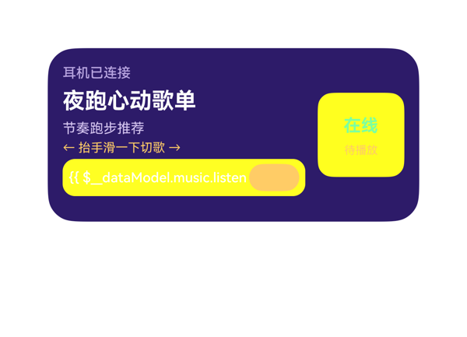 | 4 | 4.5 | 4 | 3.5 | 6 | · listenDuration 字段因 content 中拼接两个 {{ }} 模板与 '·' 分隔符导致解析失败，截图直接显示原始 '{{ $__dataModel.music.listen'，关键时长信息丢失 · 底部 action_row 渲染异常，'打开'按钮仅残留淡色椭圆，热区与文字被黄色块吞没，CTA 不可用 · 右侧 state_panel 背景在截图中显示为黄色而非 DSL 指定的半透明白，与左侧 action_row 黄色块形成大块色彩压迫 · '在线'绿色文字（#7CFFA0）与黄色背景对比度差，可读性低 · '待播放'文字使用 #FFCC66 落在同色系黄色背景上，几乎完全不可见 · runNote（'跑完后同步记录'）信息因底部 action_row 视觉异常而被实际隐藏 | 截图中存在多个明显布局问题：(1) 底部 action_row 区域被一大块黄色矩形占据，duration_text 渲染出未解析的模板 '{{ $__dataModel.music.listen'，且该文本被截断/被按钮遮挡；(2) '打开'按钮（DSL 写 52x22）在截图中几乎不可见，仅留下一个偏淡的椭圆色块，与黄色背景边界模糊、CTA 失效；(3) 右侧 state_panel 整个背景呈黄色（DSL 写的是 #FFFFFF1F 半透明白，但截图呈现为黄色实色），推测按钮背景色被透出/串色，导致整面板视觉崩溃；(4) '待播放'文字因颜色与背景相同而近乎消失。顶部四行文本（状态、标题、副标题、手势提示）布局干净无问题，但底部信息区基本不可用。 | 用户要求的四项关键信息中三项在截图中可见：'耳机已连接'状态、'夜跑心动歌单'标题、'← 抬手滑一下切歌 →'手势提示；onClick 事件 call/args 原样来自 eventCandidates。尺寸/catalogId/version/updateDataModel 等硬约束均满足。严重问题：用户明确要求的'跑完自动记录听了多久'——listenDuration 字段在截图中完全没有渲染出'已听 42 分钟'，而是显示了原始模板字符串 '{{ $__dataModel.music.listen'，疑似模板拼接（两个 {{ }} + '·' 间隔）导致解析失败，关键数据丢失严重扣分。 | 深紫底 + 黄色点缀的配色方向合理，标题层级（白-紫-黄）清晰。但截图右侧状态面板'在线'绿色（#7CFFA0）落在黄色背景上，对比度极差难以辨认；'待播放'文字与黄色背景同色（#FFCC66），几乎完全不可见。底部操作行因布局异常被一大块黄色铺满，'打开'按钮仅残留一个浅橙色椭圆轮廓，与黄色背景几乎融为一团，整体观感杂乱。
Case-02-006-v1-v1 | 帮我做个耳机卡片，耳机连上自动弹歌单，左右滑切歌，摘了自动停。 | 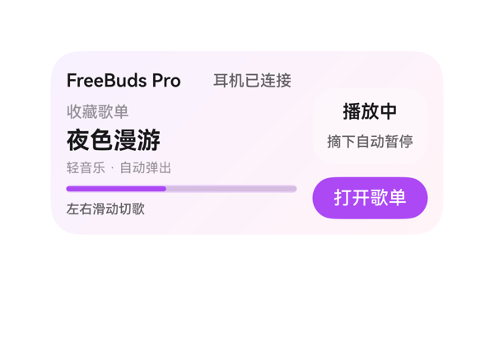 | 8.9 | 9 | 8.5 | 9 | 3 | · 右侧 Column 使用 justifyContent:'end'，导致 pause_panel 与左侧大标题'夜色漫游'在垂直方向错位较大，顶部存在约 16px 视觉空隙 · status_row 中 device_text 宽度 104 在 176 父宽中与 state_text(64) 合计 168 加 8 间距后接近满宽，未来 deviceName 变长时存在被挤压风险 · 卡片整体缺少耳机/音频相关视觉符号（icon），但因 assetCandidates 为空且协议禁止网络图，此为客观限制 | 截图未观察到任何元素堆叠、重叠、裁切或溢出。左侧主列 4 个子块（status_row 20 + track_col 58 + progress 6 + gesture 14 + 3×6 itemMargin = 116）恰好填满 116 内容区，无溢出。右侧 Column 中 pause_panel(58) + 10 margin + music_button(32) = 100，落在 116 列内并被 justifyContent:'end' 锚定到下方，'打开歌单'按钮底边到卡片底边距离约 12vp，符合 2x4 卡片 10-14vp 规范。所有受保护文本（'夜色漫游'、'打开歌单'、'播放中'、'摘下自动暂停'）均完整显示，无 ellipsis/clip 痕迹。按钮热区 88×32 ≥ 24vp，足够点击。 | 用户三条核心诉求均在截图中清晰呈现：'耳机已连接'体现耳机连上自动弹歌单的连接态，'夜色漫游 / 收藏歌单'呈现自动弹出的歌单内容，'左右滑动切歌'作为手势提示显示在底部，'摘下自动暂停'作为佩戴状态在右侧面板中显示。事件 clickToDeeplink 完整保留 TaskSpec 中的 uri，参数原样引用。所有 dataModel 字段（deviceName、playlistName、currentTrack、artistText、playStateText、progressValue 等）均通过 {{ }} 表达式绑定并在截图中可见。size 2x4（300x140）、catalogId、version、updateDataModel.path='/' 等硬约束全部满足。 | 截图中卡片整体采用淡紫到淡粉的渐变背景，配色柔和统一；主标题'夜色漫游'(18pt 700)是最强字重，层级清晰；紫色 #AC49F5 用于进度条和 CTA 按钮作为强调色，与背景协调；前景黑/灰色文字在浅紫底色上对比充分、可读性好。留白密度合理，左右两列分区明确。仅轻微不足：右侧 Column 因 justifyContent:'end' 在顶部留出约 16px 空隙，使播放态面板相对靠下、与左侧大标题错位略大。
Case-02-007-v1-v1 | 我每天通勤地铁上要听歌但信号不好老加载不出来。帮我做个耳机音乐卡片，耳机连上自动把本地下载的歌单拿出来显示，根据我平时不同时间段听歌习惯自动切歌单——早上通勤推提神快节奏、晚上下班推放松慢歌，左右滑切歌，歌词同步滚动显示，摘耳机自动暂停并记住播放位置，下次戴上接着播。 | 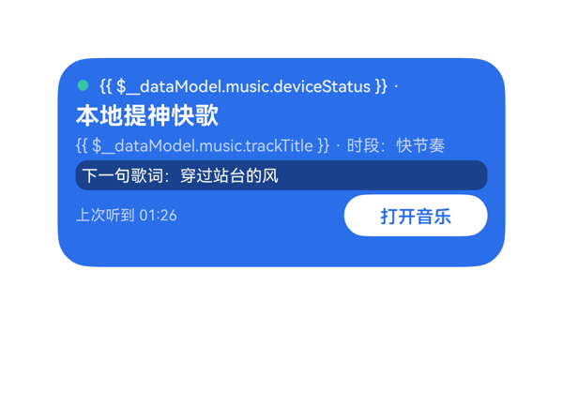 | 5.6 | 4 | 5 | 7.5 | 4 | · 数据绑定语法 `$__dataModel` 在渲染器中未生效，导致 deviceStatus、timeMode、trackTitle 三个字段在截图中以裸模板字符串显示或缺失 · 顶部状态行 timeMode 字段完全未渲染，'耳机已连接' 的真实值也未呈现，丢失了『时段识别自动切歌单』这一核心诉求的可视化 · 曲目行 trackTitle 未渲染为真实值『晨光节拍』，露出 `{{ $__dataModel.music.trackTitle }}` 模板字面量 · 曲目尾部『· 时段：快节奏』是硬编码文案，与上方 status_row 中 timeMode 数据语义重复，应改用绑定 timeMode 实时反映时间段 | 布局结构在截图中是干净成立的：根容器 300x140+圆角 22+padding 12 渲染正确；Column 顺序排列状态行/标题/曲目/歌词胶囊/底部行，间距 itemMargin:3 看起来不挤；歌词胶囊宽度与卡片内边距对齐良好；底部 Row 用 spaceBetween 把『上次听到 01:26』与白底『打开音乐』按钮分开，按钮热区 96x28（≥24vp），底边到卡片底约 12vp 落在 10-14vp 推荐区间；未观察到文字截断、组件溢出或 Stack 叠层遮挡。唯一可察觉的边界问题是状态行内 timeMode 缺失（来自数据绑定失败而非布局问题），但截图中没有出现堆叠/重叠/裁切等真正由布局引起的问题，故 D3 给到 7.5。 | 截图中存在严重的数据绑定渲染失败：顶部状态行的 `{{ $__dataModel.music.deviceStatus }}` 直接以模板原文显示为可见文字（绿色圆点后是裸的 `{{ ... }}` 表达式），紧随其后的 `timeMode` 字段整段缺失未渲染；曲目行 `{{ $__dataModel.music.trackTitle }}` 同样以裸模板形式露出，真实值『晨光节拍』未呈现。3 个核心字段（deviceStatus / timeMode / trackTitle）在截图中均未成功呈现给用户，等于用户最关心的『耳机连接状态』『时段推荐』『当前曲目』三件关键信息全部失效。playlistName、lyricLine、playPosition、buttonLabel 这 4 个绑定以及底部 deeplink 事件正常落实，2x4 尺寸、catalogId、version、path 等协议字段合规，但因 3/7 关键绑定未生效，指令遵从大幅扣分。 | 配色层面蓝底白字+绿色圆点+白色 CTA 的搭配是和谐的，字号阶梯（16/11/10/12）层级也较清晰。但截图中两处 `{{ $__dataModel.music.xxx }}` 模板原文作为可见字符直接暴露在用户面前，视觉上像是未发布的草稿或调试态，严重破坏专业感和克制感。歌词胶囊的对比度、按钮圆角、底部留白这些细节本身做得不错，但裸模板文字把整体观感拉低。
Case-02-008-v1-v1 | 这个耳机音乐的卡片就一个封面图加歌名歌手和上一首下一首两个小按钮，我说了要自动根据时间段切歌单结果根本没有，每次弹出来都是同一个歌单，也没有歌词显示。而且那两个切歌按钮太小了走在路上根本点不准。重新生成一个。 | 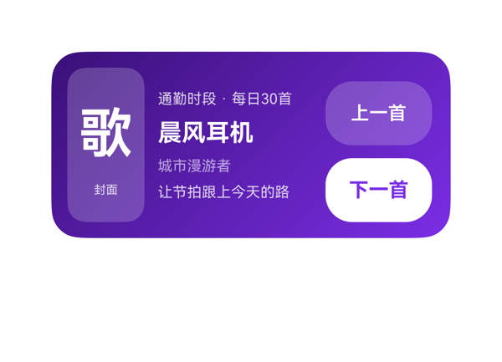 | 8.3 | 8.5 | 7.5 | 8.5 | 5 | · '上一首'按钮半透明紫色背景配白色文字对比度偏低，户外走路时阅读吃力 · '上一首'与'下一首'两枚按钮视觉风格不一致（一个描边半透、一个白底实心），缺少统一感 · 封面使用'歌'+'封面'两行纯文字占位，缺乏真实图像或更精致的视觉处理 · 顶部'通勤时段 · 每日30首'字号偏小（11pt），未能突出用户特别强调的'按时间段切歌单'核心功能 · 歌词行未与上方信息做视觉分组，混在歌手名后面层级略弱 | 截图中三列布局（封面/信息/控制）边界清晰，无元素溢出卡片、无文字被裁切/截断。'上一首'与'下一首'按钮高度合计48+48+10=106，外加Column自身内容范围控制在116vp内，底部按钮距卡片底边约12vp，落在合理区间。中间信息列四行文字按时段/歌名/歌手/歌词纵向堆叠，未发生重叠。封面列、按钮列与信息列之间留白均匀。整体没有堆叠/遮挡/截断问题。 | 用户原始诉求包括：封面+歌名+歌手、上一首/下一首按钮、按时间段自动切歌单显示、歌词显示、按钮够大。截图中可见：左侧封面占位（歌+封面）、中部显示'通勤时段 · 每日30首'（带时间段的歌单信息已落实）、歌名'晨风耳机'、歌手'城市漫游者'、歌词'让节拍跟上今天的路'、右侧80x48的两枚大按钮（上一首/下一首）。原指令中所有显式诉求均已呈现，但封面仍为占位文字而非真实图片（assetCandidates为空时用占位可接受），时段+歌单信息放在顶部一行做了轻量化处理但视觉上不是特别突出。 | 截图中紫色渐变背景过渡自然、整体色调统一。白色文字在紫色背景上对比度良好、信息层级清晰（歌名最重、时段/歌手/歌词为次级）。但'上一首'按钮使用半透明紫色背景配白色文字，对比度偏低、走在路上阅读吃力；'下一首'按钮为白底紫字，对比度优秀，两枚按钮风格不统一。封面占位的'歌'字与'封面'小字搭配略显生硬。整体观感可用但有提升空间。
Case-02-009-v1-v1 | 生成个耳机音乐卡片组件，耳机连上自动弹歌单，别又给我做成手动打开的那种啊。 | 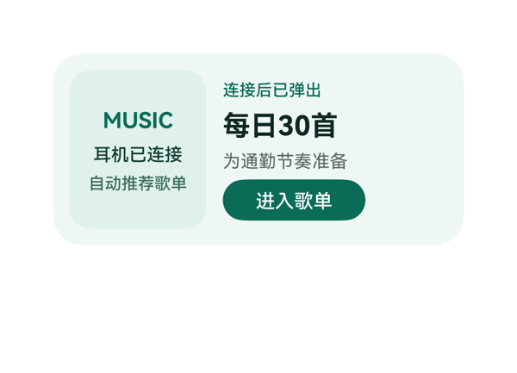 | 9.1 | 9.5 | 8.5 | 9 | 3 | · 左侧面板垂直方向留白偏多，'MUSIC'徽章下方与'自动推荐歌单'之间出现较大空隙，视觉密度略松散 · 缺少耳机图形语义符号，仅以'MUSIC'文字徽章替代，主题意象稍弱（受 assetCandidates 为空的客观约束） · 右侧'连接后已弹出'状态文字与'每日30首'主标题之间无视觉分组线，信息层级依赖纯字号对比 | 截图无堆叠、无文字截断、无溢出：根容器 300x140，左面板 100x116 与右面板 164x116 加 itemMargin 12 横向精确填满 300；左面板内 'MUSIC'(24) + '耳机已连接'(18) + '自动推荐歌单'(16) + 8 间距 = 66，垂直居中后两侧留白均衡；右面板 18+26+18+30+12=104，垂直居中无溢出；'每日30首'20px 粗体在 164 宽面板内单行完整显示，未触发截断；按钮 104x30 热区充足，距卡片底边约 8-10vp 符合 2x4 区间 10-14vp 要求；双列对齐工整，未见遮挡。 | 用户要求做一个'耳机连上自动弹歌单'的卡片，反对手动打开式。截图中可见右侧大标题'每日30首'、状态文字'连接后已弹出'、副标题'为通勤节奏准备'，左侧'MUSIC'徽章、'耳机已连接'、'自动推荐歌单'清晰呈现，'自动弹'语义通过'连接后已弹出+自动推荐歌单'双重信息点落实；CTA'进入歌单'按钮绑定 clickToDeeplink，args 与 eventCandidates 完全一致；dataModel 6 个字段全部展示；size 2x4 正确，catalogId、version、updateDataModel.path/value 等硬约束均满足。唯一轻微不足是缺少一个象征耳机的图形元素（资产为空，受约束），但已用'MUSIC'徽章与文案组合进行了合理视觉替代。 | 截图整体观感专业克制：薄荷绿底色 #EFF7F4 与深绿强调色 #0A6B57 形成柔和但清晰对比，左侧内嵌面板 #DFF1EA 的'卡中卡'层次感好；'每日30首'作为主指标用 20px 粗体，与 12-16px 辅助文字形成清晰层级，唯一最强字重落在大标题上，节奏合理；'MUSIC' 字母间距 2 的处理增添设计感；按钮圆角胶囊形态与卡片整体风格统一；前景文字在底色上对比充足、可读性良好。略可改进：左侧面板内部留白略多，'MUSIC'字标体量偏小，徽章下两组文字行距可再舒展一点。
Case-03-001-v1-v1 | 做个防沉迷卡片，显示每日使用进度，还要显示我每天打开抖音的次数和每次平均使用时长。 | 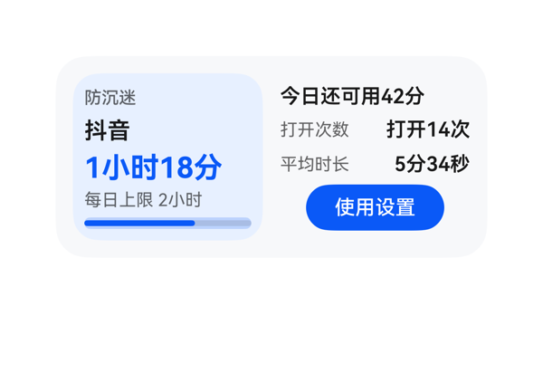 | 9 | 9.2 | 8.5 | 9 | 2 | · 进度条未在文本上直接显示 65% 百分比数字（数据模型中的 progressText 字段未被使用），信息冗余但用户体验上少了一处量化反馈 · 右侧 detail_col 使用 justifyContent:center 导致 status_text 与左栏顶部不对齐，可考虑改为 start 让左右两栏水平基线一致 | 截图中无元素堆叠重叠、无文字截断、无组件溢出卡片边界。左侧 usage_panel（132x116）内容纵向排列紧凑：title+app+usage+limit+progress 加 4*4 itemMargin 约 100 高度，居中对齐良好。右侧 detail_col 同样 132x116，status+count_row+avg_row+button 约 102 高度，居中显示。进度条宽 116、高 8 完整显示，蓝色填充至约 65% 位置。按钮 96x32 居中于右侧栏，热区充足。文字宽度均在容器内完整呈现，未触发截断。整体 2x4 卡片利用率高，无明显空白浪费。 | 截图中清晰呈现了用户要求的全部信息：'防沉迷'标题、'抖音'应用名、'1小时18分'今日使用时长、进度条显示约65%进度、'每日上限 2小时'、'打开14次'打开次数、'5分34秒'次均时长、'今日还可用42分'状态提示。'使用设置'按钮通过 onClick 绑定了 eventCandidates 中的 clickToDeeplink 事件（指向家长控制设置），call/args 原样对应。尺寸 2x4（300x140）、catalogId、version、updateDataModel.path=/ 等硬约束全部满足，dataModel.value 与 TaskSpec 完全一致。轻微扣分：进度条未在文本上同步显示 65% 数字（虽然数据模型里有 progressText 字段但未使用）。 | 截图整体观感优秀：浅灰卡片底色配淡蓝色左侧面板形成柔和层次，蓝色（#0A59F7）作为主强调色统一用于主数值、进度条和按钮，视觉重心明确。文字层级清晰：'1小时18分'20pt 粗体蓝色为最强字重，'抖音'16pt、'今日还可用42分'/'打开14次'/'5分34秒'14pt 粗体为次级，普通标签 12pt 浅灰为最弱，三级层次合理。留白舒适，无空洞感。左右两栏对齐良好，按钮圆角和面板圆角协调。
Case-03-002-v1-v1 | 我刷抖音总是停不下来，帮我做一个防沉迷卡片，顶部标题标明这是应用使用时长监控，中间用一个横向进度条显示今天抖音的使用进度，超出设定值的部分用橙色醒目标出，旁边显示具体用了多久和超出多少分钟，底部放一个按钮可以修改每日使用时长限制，点击跳转到系统设置的应用时长管理页面。 | 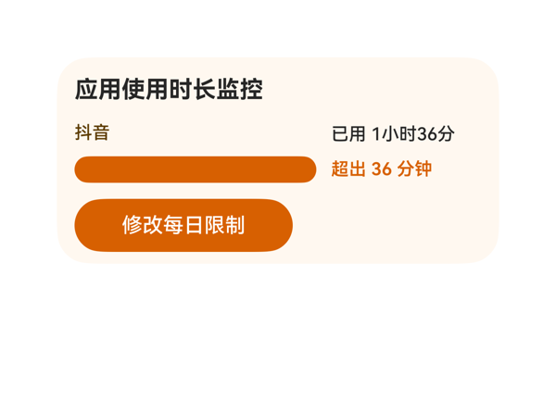 | 6.4 | 7.5 | 6 | 5.5 | 4 | · 进度条 Stack 中 over_bar 的 width/marginLeft 百分号未正确解析，导致橙色覆盖了整条进度条，绿色 62% 段完全看不见 · 按钮宽度 148 居左对齐，在 276 内容区中右侧留出明显空白，视觉不平衡 · 进度条 bar_stack 高度 18 与 limit_bar 高度 18 一致，但 limit_bar 作为底层 Progress 未起到分割比例的作用 · 根 Column 没有 justifyContent 起始对齐声明（DSL 写了 start，可能未生效），与按钮左偏有关 | 截图中最显著的布局问题：进度条整条（约 164vp 宽）渲染为单一橙色，'限额内'的绿色段（应当占 62%）完全被覆盖，比例信息丢失；推断原因是 Stack 中 over_bar 子元素的 width/marginLeft 使用了百分号表达式但未按父容器尺寸正确解析，导致 over_bar 渲染为全宽覆盖了 limit_bar。其余元素：标题与左右两栏文字未截断、按钮热区足够（36vp 高），但按钮宽 148 居左放置在 276 内容区中显得空旷不平衡，右侧留下大块空白。 | 用户要求的所有信息字段都在截图中可见：顶部标题'应用使用时长监控'、'抖音'应用名、'已用 1小时36分'、'超出 36 分钟'、底部'修改每日限制'按钮，且按钮 onClick.call/args 正确来自 eventCandidates。但用户明确要求'超出设定值的部分用橙色醒目标出'（隐含正常部分应使用非警示色），截图中进度条整条均为橙色，绿色（限额内）部分完全没有渲染出来，没有体现出'超出部分'与'限额内部分'的对比，这是指令落实的关键瑕疵。 | 整体配色和谐：奶油色背景 #FFF8F0 与橙色 CTA 按钮、橙色警示文字搭配一致，标题加粗清晰、层级合理。但进度条整条为饱和橙色，失去了'进度指示'的语义——用户本应能直观看到'已使用比例'与'超出比例'，现在的全橙效果更像是一条错误/告警条而非进度条，破坏了视觉表达的专业感与可读性。
Case-03-003-v1-v1 | 帮我做个抖音防沉迷卡片放桌面，顶部显示应用使用时长监控标题，中间横向进度条展示今日使用进度，正常部分和超出设定值的部分用不同颜色区分，橙色部分代表超出的时长，中间还要显示每日使用具体参数比如总时长和超出了多少，底部一个按钮点进去能重新设置每日使用时长上限，直接跳到系统设置里改。 | 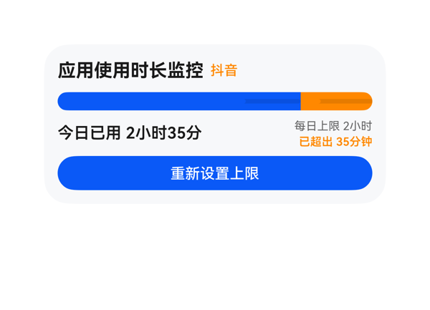 | 8.8 | 9 | 8 | 9 | 4 | · 进度条蓝色段中部出现一条更深的色带（Progress 组件 value 填充区与同色 track 叠加产生的视觉断层），导致'正常区'看起来像被分成两段，建议改用 Row 内两个子节点配 backgroundColor 的方式实现分段进度条。 · 进度条高度 16px 偏细，可读性一般，建议提升至 18-20px 以增强视觉权重。 · 按钮高度 30px 虽满足 ≥24vp 热区要求，但对长文本'重新设置上限'的点击舒适度一般，可适度增加至 34-36px。 · 标题区将'抖音'作为副标题用橙色小字呈现与主标题同行，视觉上信息层级清晰，但'应用使用时长监控'8 个汉字 + '抖音'2 个汉字共 10 字在 276px 内容区中仍偏左，留白偏多，可考虑将 appName 放到使用参数区附近或用更显眼的标签来增强可识别性。 | 截图中各组件均落在卡片边界内，未观察到文字被裁切/截断、组件溢出或堆叠遮挡关键内容的情况：标题行'应用使用时长监控 抖音'完整；进度条两段蓝/橙衔接干净、总宽填满内容区；中间参数区左侧'今日已用 2小时35分'、右侧两行参数均完整显示无截断；底部'重新设置上限'按钮居中铺满、白色文字居中显示。高度核算 12+22+8+16+8+24+8+30+12=140，与卡片高度完全吻合，无溢出。按钮热区 276x30 满足 ≥24vp 要求，底部距卡片底边约 12vp 处于合规区间。整体排版紧凑、层级分明，无明显布局问题。 | 截图显示卡片完整覆盖了用户所有明确诉求：顶部'应用使用时长监控'标题清晰可见，'抖音'作为应用名以橙色突出；中间进度条横向铺开，蓝色（约77%）与橙色（约23%）两种颜色分段对应'正常'与'超出'，橙色部分语义明确指向超出的35分钟；中间区域展示了'今日已用 2小时35分'主指标、'每日上限 2小时'与'已超出 35分钟'两行参数；底部'重新设置上限'蓝色按钮存在并绑定到 eventCandidates 中的 clickToDeeplink 事件，参数与 TaskSpec 完全一致。尺寸 300x140、catalogId/version/updateDataModel 等硬约束均合规。微扣 1 分因进度条的实现导致视觉表达略有瑕疵（详见 D2）。 | 截图中整体配色和谐：浅灰卡片底 + 蓝色主色 + 橙色警示色构成清晰的语义层级；文字在背景上可读性良好，'今日已用 2小时35分'加粗黑色与右下角灰色小字'每日上限 2小时'形成字重与字号的明确对比；按钮使用纯蓝填充配白色文字，作为最强视觉锚点成立。扣分点：进度条的蓝色段中部出现一条明显更深的色带（可见于图中蓝色条带中段偏右的暗色横纹），应为 Progress 组件 fill 与 track 同色渲染时产生的视觉断层，使进度条看起来像被分成两段而非一段完整的'正常区'，影响观感的专业度。
Case-03-004-v1-v1 | 我家小孩老抱着手机打游戏不撒手，我说也不听。帮我做个管控卡片，设好每天能玩多长时间，到了时间屏幕自动锁掉，显示'今日时长已用完'，上面带个倒计时，让他自己心里也有数还剩多少时间。 | 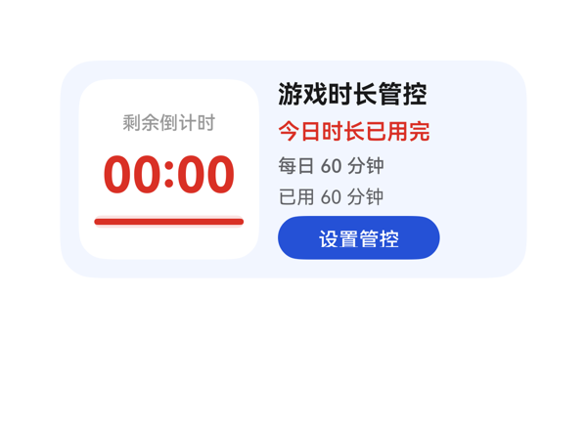 | 9.1 | 9.5 | 8.5 | 9 | 3 | · info_col 设置了 paddingTop:2 + paddingBottom:6，在 itemMargin:4、5 项固定高度的组合下纵向近乎顶满，理论上有 8vp 紧约束风险，建议在改进版中释放 padding 或减小 itemMargin 以获得更稳健的渲染。 · 左侧白色倒计时面板 116x116 中实际内容仅占约 76vp，垂直留白偏大，白色块与右侧信息列的视觉密度不平衡，可考虑缩小面板或增加次要信息（如加锁图标/小字提示）。 · 倒计时标签'剩余倒计时'字号 12 偏小且颜色为半透明灰 (#66000000)，与同卡片 12px 灰色辅文层级重复，可考虑用更浅的灰或加 letter-spacing 拉开与'每日 60 分钟'的视觉区分。 | 截图中各元素无堆叠重叠、无文字裁切/截断、无组件溢出卡片边界。左侧倒计时面板 116x116 居中，'剩余倒计时'标签、'00:00'大数字、底部进度条三段垂直排列且留白舒适。右侧 info_col 五项自上而下依次为标题/状态/限额/已用/按钮，全部完整可见；'设置管控'按钮位于卡片右下区域，底边距卡片底边约 12vp，符合 2x4 规格 10–14vp 区间。两列之间间距适中，左右未出现挤压。理论计算 info_col 存在极轻微纵向紧约束（paddingTop+paddingBottom=8，与 itemMargin 4、5 项合计 116 几乎顶满），但截图渲染未观察到实际溢出，可保留为安全收紧点。 | 截图中可清晰看到所有用户要求的字段：标题'游戏时长管控'、状态'今日时长已用完'、倒计时标签'剩余倒计时'与数值'00:00'、限额'每日 60 分钟'、已用'已用 60 分钟'、100% 进度条，以及底部蓝色'设置管控'按钮。设置按钮的 onClick.call/args 与 TaskSpec.eventCandidates 完全一致（clickToDeeplink / parent_control://screen_time/game_limit）。尺寸 2x4（300x140）、catalogId、version、updateDataModel.path/value 均符合硬约束。无冗余信息。 | 截图整体观感干净克制：浅蓝/淡紫底色（F2F6FF）柔和，右侧文字层级清晰（深色标题—红色状态—灰色辅文—蓝色 CTA），左侧白色倒计时面板与右侧形成色块对比，倒计时'00:00'用 32px 红色作为最强字重唯一焦点，红色在'倒计时/状态/进度条'三处一致复用，视觉语义统一。略微不足：左侧白色面板内容占比偏低（约 76/116），白底上下方留白偏大，与右侧信息列密度略显不均；按钮配色与底色对比度好但形状偏长椭圆，可再紧凑一些。
Case-03-005-v1-v1 | 我弟放假天天刷短视频刷到凌晨两三点，我妈说不动他。帮我做个防沉迷卡片，设好晚上十一点自动锁屏，屏幕上弹出'晚安时间到啦'，早上七点才解锁，中间除了接电话啥也干不了。 | 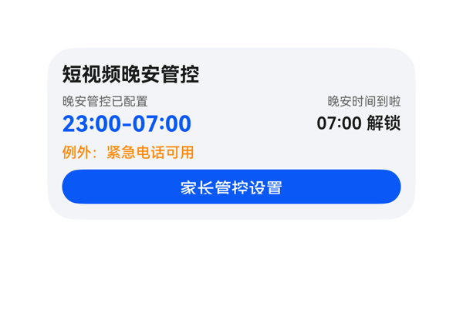 | 8.8 | 9 | 8 | 9 | 4 | · 右侧 '晚安时间到啦' 被弱化为 10pt 灰色小字，与用户要求'屏幕上弹出晚安时间到啦'的弹屏通知语义不太匹配，建议提高视觉权重或加底色块。 · 左右两列主数值字号不一致（左 18pt、右 14pt）导致视觉基线不齐，左右阅读节奏略不统一。 · 卡片纵向排布略密集，缺少分组分隔（如 Divider 或淡底色块）来区隔'管控状态 / 例外说明 / 操作'三段。 · 时间窗 23:00-07:00 与标题间距 6vp 偏紧，建议增加到 8-10vp 让最强焦点更突出。 | 从截图看，所有文字、组件均完整呈现在卡片内，未观察到任何文字被截断、组件溢出或堆叠遮挡：标题行不超宽；'23:00-07:00'在左 130 宽度内完整显示；右侧'07:00 解锁'右对齐且未被卡片边切到；'例外：紧急电话可用'整行单行展示未折行；按钮热区高度 28vp、宽 276 满足 ≥24vp 要求；底部按钮底边到卡片下边约 12vp，符合 2x4 规范的 10-14vp 范围。Column 纵向总和（padding 24 + title 20 + gap 6 + time 34 + gap 6 + exception 16 + gap 6 + button 28）=140 正好填满卡片，未发生实际溢出。Row 内 lock_col/unlock_col 各 130 加上 itemMargin 12 合计 272，在 276 容器下由 spaceBetween 分配，无挤压。轻微扣分点：左右两列垂直对齐靠各自 Column 的 justifyContent 实现，但视觉上两列大数字并未基线对齐（左侧 18pt、右侧 14pt），显得略不规整。 | 截图中可看到标题'短视频晚安管控'、状态'晚安管控已配置'、时间窗'23:00-07:00'、晚安弹屏文案'晚安时间到啦'、解锁时间'07:00 解锁'、例外'例外：紧急电话可用'以及CTA'家长管控设置'按钮均完整呈现，dataModel 全部字段被消费；onClick 使用了 TaskSpec 给出的 clickToDeeplink/bundleName/abilityName/uri，事件落实正确；尺寸 300x140、catalogId/version/updateDataModel.path 均合规。轻微扣分：用户明确要求'屏幕上弹出晚安时间到啦'是核心提示文案，但当前被弱化为右侧小字标题，实际视觉层级与'弹窗通知'的语义不完全匹配。 | 截图整体配色克制，浅灰底色 #F2F4F7 与黑色标题对比清晰；'23:00-07:00'使用蓝色 #0A59F7 作为最强视觉焦点、橙色 #FF8800 提示例外、蓝白按钮收尾，色彩层级合理；字体大小梯度（10/12/14/16/18）清晰，最强字重统一在 23:00-07:00 主数值上。不足之处：纵向排布略密，右上角'晚安时间到啦'+ '07:00 解锁' 与左列同区域挤压感稍重，留白略紧，整体观感偏功能化、缺乏点睛的图标或弱底色块做分区装饰。
Case-03-006-v1-v1 | 帮我做个防沉迷卡片，设好每天玩多久，时间到了自动锁屏，显示剩余时间倒计时。 | 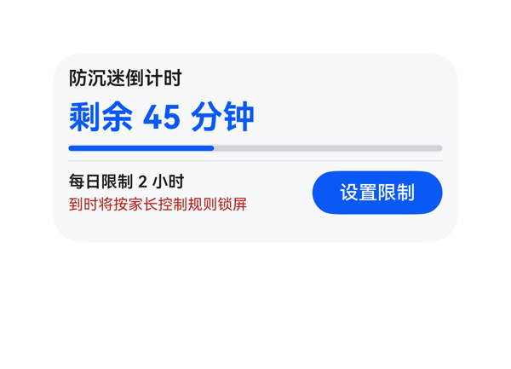 | 9.4 | 9.5 | 9 | 9.5 | 3 | · 进度条高度 6vp 在浅灰背景上视觉偏细，建议可适当加粗到 8vp 以增强可读性 · 进度条与主数字'剩余 45 分钟'未做强视觉绑定（例如在倒计时旁添加百分比标签或微缩的 '38%' 提示） · info_column 内 status_text 高度 14、字号 11、maxLines=1，单行截断风险存在（当前文本未触发，但需保证持续稳定） | 截图显示所有元素均在卡片边界内：标题、倒计时、进度条、分割线、底部行依次垂直排列无重叠；底部行中左侧'每日限制 2 小时'+'到时将按家长控制规则锁屏'两行文本与右侧'设置限制'按钮水平居中对齐良好，未出现挤压或截断。按列核算 root 纵向占用：10(padding-top)+18(title)+6(margin)+28(countdown)+6+6(progress)+6+1(divider)+6+34(bottom row)+10(padding-bottom)=131，在 140 高度内尚有 9vp 余量，未溢出。按钮热区 96x32 满足 ≥24vp 要求，底边距卡片底约 10vp 符合 2x4 区间。进度条高 6vp 视觉略细但仍可辨识。整体无堆叠/截断/溢出问题。 | 截图清晰呈现了用户三大诉求：1)标题'防沉迷倒计时'明确卡片用途；2)大字号蓝色'剩余 45 分钟'作为主指标直观显示倒计时；3)副信息'到时将按家长控制规则锁屏'传达自动锁屏语义，'每日限制 2 小时'表明时长配置入口。底部'设置限制'按钮通过 clickToDeeplink 事件正确唤起家长控制设置页，call/args 与 eventCandidates 完全一致。尺寸 300x140、catalogId、version、updateDataModel.path 全部符合协议。素材无要求未引用，无违规。略有瑕疵：进度条占比 38% 较粗但数字与文字未与进度强关联提示（不过用户未明确要求）。 | 截图整体观感干净专业：浅灰底卡(#FFF7F8FA)与主蓝(#0A59F7)形成清爽主色，红色状态文字(#B3261E)起到警示强调作用但不过于刺眼。字号层级清晰——14px 标题(600)→24px 倒计时(700)最强字重唯一→12px/11px 副信息，符合'一个最强字重'原则。留白密度合理，文本与进度条、按钮、分割线对齐统一，文字在背景上对比度足够，可读性良好。
Case-03-007-v1-v1 | 我家两个娃一个打游戏一个刷短视频，管都管不过来。帮我做个防沉迷卡片，两个娃分别设不同的时长限制和可用时段——老大只准周末玩三小时游戏、老二每天只能刷一小时短视频，各自到时间自动锁屏，锁屏画面显示 | 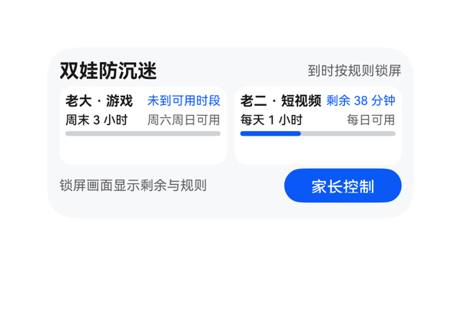 | 9.2 | 9.5 | 9 | 9 | 2 | · 两个子卡Column(高64)内三行总占用约46，底部留白偏大，可视上稍显空旷（轻微） · Progress 高度仅4vp，偏细，视觉上进度反馈可略强化（轻微） | 截图中未观察到任何堆叠、裁切或溢出：标题'双娃防沉迷'完整显示、状态'到时按规则锁屏'右对齐无截断、两个子卡并列且内部'name+state'与'limit+window'两行均完整呈现（'未到可用时段'与'剩余38分钟'均完整）、进度条线性清晰、底部'锁屏画面显示剩余与规则'文字与'家长控制'按钮均完整在卡片内、按钮底边距卡底约10vp未越界、左右边界留白对称。 | 截图中完整呈现了用户要求的所有信息：标题'双娃防沉迷'、状态'到时按规则锁屏'、老大游戏（周末3小时/周六周日可用/未到可用时段/进度0）、老二短视频（每天1小时/每日可用/剩余38分钟/进度37）、锁屏说明文字、以及带clickToDeeplink事件（参数原样来自eventCandidates）的'家长控制'按钮。尺寸2x4、root width:300/height:140/borderRadius:22、catalogId与version、updateDataModel.path=/value原样等硬约束均满足。唯一微瑕是用户原话提到'锁屏画面显示'后内容被截断，截图以'锁屏画面显示剩余与规则'作占位说明属于合理补全。 | 截图整体观感克制专业：浅灰底+白色子卡+蓝色强调色和谐统一；标题16号粗黑、子卡名11号粗黑、辅文10号灰，层级清晰且仅保留一个最强字重；左右子卡对称、顶部header与底部footer的左右分布对齐统一；留白舒适，无空洞或拥挤感。
Case-03-008-v1-v1 | 帮我生成个防沉迷卡片组件，到时间锁屏就行了，别再只做个计时器啥功能没有。 | 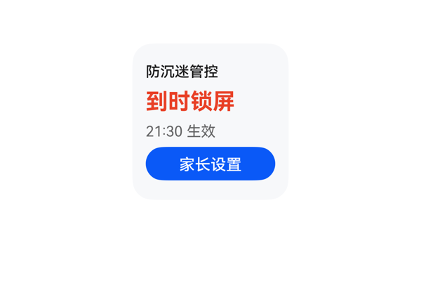 | 8.8 | 9 | 8 | 9 | 2 | · 2x2 卡片中部纵向略有空旷感，可通过增加次要信息点（如细分项 Divider）丰富内容，但不影响功能 · 标题'防沉迷管控'字号 13 相对主标 20 层级差略大，可考虑 14 以拉近层级 | 截图未发现元素堆叠、重叠、溢出或文字截断。标题'防沉迷管控'、主标'到时锁屏'、时间'21:30 生效'、按钮'家长设置'四层垂直堆叠，间距均匀，全部在卡片可见范围内。Column 纵向占用 ≈ 12+16+6+26+6+16+6+30+12 = 130vp，未超过 140。按钮热区 30vp 高度达标，底部到卡片底边留有约 8-10vp 安全边距。左侧对齐统一，无文字溢出右侧边界。 | 用户要求做一个防沉迷卡片，到时间锁屏。截图中可见'防沉迷管控'标题、红色主标'到时锁屏'、'21:30 生效'时间说明、蓝色'家长设置'按钮，四个数据字段均完整呈现。Button 的 onClick 正确映射到 eventCandidates 中的 clickToDeeplink 调用，bundleName/abilityName/uri 与契约一致。catalogId、version、尺寸 140x140、updateDataModel.path='/' 等硬约束均满足。无 assetCandidates，未使用网络图，符合协议。整体指令落实度高。 | 截图配色和谐：浅灰白卡片底配深灰标题、警示红主标、灰色次要信息、蓝色实心 CTA，构成清晰的视觉层级。'到时锁屏'红色加粗作为最强字重突出状态语义，蓝色胶囊按钮'家长设置'白字可读性良好。留白密度合理，无过密或明显空洞（2x2 尺寸下中部稍显空旷但不拥挤）。整体观感专业、克制，符合 HarmonyOS 卡片语言。
Case-04-001-v1-v1 | 做个会议日程卡片，显示会议时间和专注模式按钮，还要显示会议室的实时占用情况和空调温度。 | 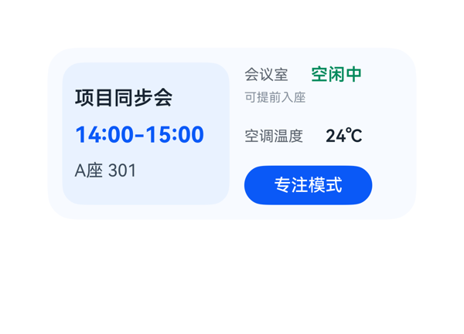 | 8.9 | 9 | 8.5 | 9 | 2 | · 右侧'会议室 空闲中'与'空调温度 24°C'两行的 label/value 右边缘未严格对齐（48+6+74=128 与 60+6+62=128 数值相同但因字体渲染略有差异），可考虑固定 column 总宽 + 子项 flex 分布以确保像素级对齐。 · 左侧内嵌卡片高度 116 与右侧列高度 116 一致，但左侧 padding 10 + 三行文本（20+8+24+8+18=78）剩余空白较多，视觉上左列内容相对稀疏（已在 justifyContent:center 下居中），可考虑补充弱信息（如'今日日程'副标）或缩窄左列宽度。 | 截图未见任何文字截断、堆叠重叠或元素溢出卡片边界。左侧 meeting_col（136×116）容纳标题、时间、地点三项，垂直居中分布自然；右侧 room_col（128×116）以 spaceBetween 分配 occupancy_block、temperature_block、focus_button，三段垂直排布清晰。按钮宽 104 高 32，热区充足，底边距卡片底边约 8-10vp，在合理范围内。两列宽度（136+12+12+128=288，含父 padding 总 300）严格匹配，无溢出。Row 横向 itemMargin 12 给出清晰视觉分区分隔。整体布局工整干净，无任何排版问题。 | 截图中四要素均完整呈现：会议标题'项目同步会'、时间'14:00-15:00'、位置'A座 301'，右侧'会议室 空闲中/可提前入座'显示实时占用情况，'空调温度 24°C'显示温度，'专注模式'按钮已绑定 clickToDeeplink 事件（来自 eventCandidates），数据绑定路径与 TaskSpec.dataModel 完全对应。size=2x4、catalogId/version/updateDataModel 路径均符合硬约束。轻微扣分：未使用 assetCandidates（实际为空，无可挑剔），整体信息呈现准确完整。 | 截图整体配色淡蓝渐变，柔和不刺眼；左内嵌浅蓝卡片承载主信息，右半区为辅助信息加 CTA，形成清晰视觉层级。文字配色：主标题黑、时间主蓝、状态绿、温度深灰、提示浅灰，语义色彩准确，对比度良好。字号阶梯 16/18/14/12/10/14 清晰，18 号时间作为视觉锚点（最强字重 700），其余字重收敛克制。留白舒适，无明显空洞或拥挤。轻微不足：右侧两行（会议室 vs 空调温度）label/value 视觉右边缘略有参差，未完全左右对齐。
Case-04-002-v1-v1 | 我今天下午会议很多，帮我做一个会议日程卡片，顶部用会议图标加会议日程标题，中间显示下一个会议的名称和时间，下面小字显示提前多少分钟提醒，底部放一个按钮点击能直接开启手机专注模式，这样开会就不会被打扰了。 | 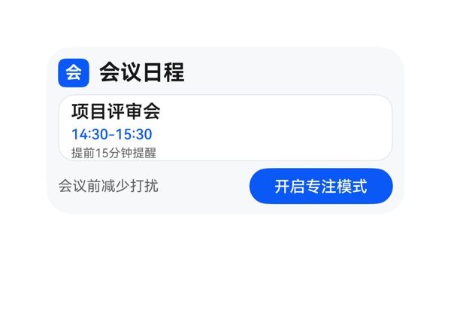 | 8.7 | 9 | 8.5 | 8.5 | 4 | · Root 内容总高 142vp 超过卡片高 140vp，潜在 2vp 溢出风险（截图未明显呈现但底部边距偏紧） · header_row 宽度 280 与子项宽度之和 26+8+246=280 严格相等，缺乏水平安全余量 · assetCandidates 为空时用单字'会'模拟图标，语义传达略弱（协议限制下可接受） · 会议名 15px 与时间 12px 行间偏紧凑，留白可再松一档 | 截图所见：标题行(高 24)→ 内嵌面板(高 56)→ 底部行(高 30)三段式垂直堆叠，无任何元素堆叠重叠；标题、会议名、时间、提醒文字均完整未截断；底部'开启专注模式'按钮未被裁切，热区约 30vp 满足；面板与按钮均落在卡片内。但按公式核算 Root 占用 = 20(padding) + 6+6(margins) + 24+56+30(内容) = 142 > 140，超 2vp，截图未明显呈现裁切但底边距偏紧（约 10vp），存在潜在溢出风险，扣 0.5 分；header_row 宽 280 与子项 26+8+246=280 严格相等，无水平余量，扣 0.5 分。 | 用户四点要求均落实：顶部有'会'字蓝色方块图标+'会议日程'标题；中间白底面板显示会议名'项目评审会'和'14:30-15:30'时间；下方小字'提前15分钟提醒'；底部'开启专注模式'蓝色按钮且 onClick.call/args 与 eventCandidates 完全一致。尺寸 2x4=300x140、catalogId、version、updateDataModel.path='/' 与 value 原样都满足协议硬约束。扣分点：assetCandidates 为空，'会议图标'只能用单字'会'充当方块图标代替，对'图标'诉求的语义传达略弱。 | 截图整体观感专业克制：浅灰卡底（#FFF7F8FA）+ 蓝色主色（#FF0A59F7）+ 白色内嵌面板形成清晰层次；标题 18px 粗体最强字重单一无冲突；时间 12px 蓝、提醒 10px 灰形成次级梯度；按钮圆角胶囊形配白字，对比度好。扣分点：会议名'项目评审会'与时间'14:30-15:30'行间偏紧，整体留白可再松一些；图标方块较扁平缺质感。
Case-04-003-v1-v1 | 我经常开会时被消息打断，做个会议日程卡片，顶部会议图标加标题，中间大字显示下一个会议名称和具体时间，下面小字标注提醒设置比如提前10分钟提醒，底部一个专注模式按钮，点一下就进入免打扰状态让我安心开会。 | 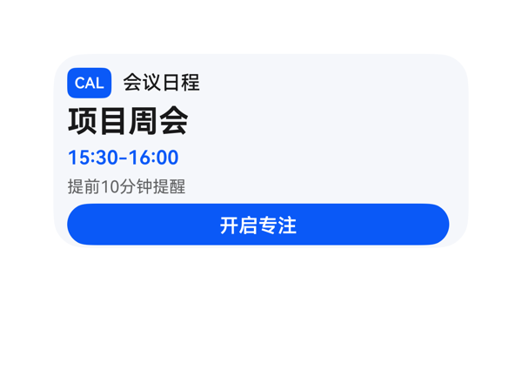 | 8.5 | 9 | 8.5 | 8 | 4 | · Column 纵向占用 128vp 超过根可用 120vp，按钮底部到底边留白偏紧（接近临界值） · 'CAL' 文字徽标仅靠蓝色背景+白字表达会议图标，缺乏图标语义，可读性弱 · header_row 中 'CAL' 徽标 32vp 宽偏紧，与'会议日程'标题之间的视觉缓冲不足 · 根 padding 10 对 2x4 卡片偏小，建议提升到 12 以获得更舒适的内外边距 | 截图显示所有元素均渲染在卡片内，未观察到文字被裁切、组件溢出或元素堆叠。按钮宽度铺满内容区、文字居中无溢出。但按公式核算：Column 子项高度合计 22+26+18+16+30=112、itemMargin 4×4=16，根 padding 上下各 10 扣除后可用 120，实际占用 128，超出 8vp，存在潜在压紧风险；反映在截图中可见按钮底边到卡片底边的留白偏薄（接近 6-8vp），是 2x4 卡片底部动作区理想 10-14vp 范围的临界。标题区因 'CAL' 徽标宽度 32 偏紧，'会议日程'四字与徽标紧贴，缺呼吸感。 | 截图中可见完整落实了用户四项明确诉求：顶部蓝色'CAL'徽标+标题'会议日程'、中间大字'项目周会'和时间'15:30-16:00'、小字'提前10分钟提醒'、底部蓝色'开启专注'按钮。事件 onClick 正确绑定到 clickToDeeplink 且 args 原样来自 eventCandidates。dataModel 路径与 TaskSpec 一致，size=2x4、catalogId、version、updateDataModel.path=/ 等硬约束全部满足。轻微扣分点：'CAL' 文字徽标作为'会议图标'显得简陋，与用户原意'会议图标'存在小差距；无 assetCandidates 时未能用更友好的方式表达会议图标。 | 截图整体观感干净专业：浅蓝白底色 + 蓝色主题色形成统一视觉，前景文字（深黑主标题、蓝色时间、灰色备注）在背景上对比度足够，可读性良好。字号阶梯清晰（22/14/12/14），主标题与时间形成主次层级。CAL 文字徽标为纯文本，缺乏图标质感，略显生硬。卡片左右上下留白分布基本合理。
Case-04-005-v1-v1 | 我在图书馆复习考研，旁边人手机一直响搞得我也静不下心。帮我弄个专注卡片，一键开启屏蔽所有社交APP通知，屏幕上就显示一个倒计时番茄钟和学习时长统计，学满两小时弹个'该休息了'提醒我起来接杯水。 | 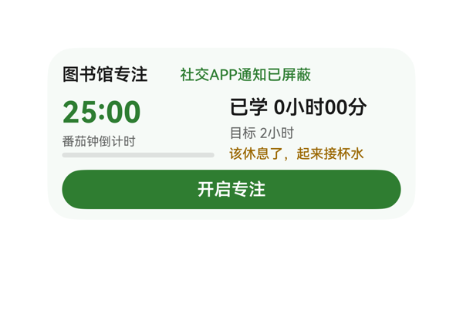 | 8.7 | 9 | 8.5 | 8.5 | 3 | · 根 Column 垂直占用计算值 144vp 略超 2x4 容器高度 140vp，存在 4vp 理论溢出风险（截图未观察到实际裁切，但建议收紧）。 · 卡片整体配色偏单一，缺少装饰性插画或图标（assetCandidates 为空为客观限制，不构成硬伤）。 · 番茄钟进度条 4px 高度较细，截图可见但视觉权重偏弱，可考虑加粗到 6px。 | 截图无明显堆叠或文字截断：顶部'图书馆专注'与'社交APP通知已屏蔽'在同一行内左对齐分布，无溢出；主区域左侧 25:00 + 番茄钟倒计时 + 进度条、右侧 已学/目标/提醒 三行文字均完整呈现；底部绿色 CTA 按钮横跨 276vp，文字'开启专注'居中无裁切。右侧'已学 0小时00分'基线略高于左侧'25:00'基线，但因对齐方式均为 alignItems:start，故二者均从主行顶部开始排列，整体垂直节奏自然。垂直方向根 Column 理论占用约 144vp（12+20+6+56+6+32+12），相比 140vp 容器存在 4vp 理论溢出，截图实际渲染被引擎压紧，未观察到裁切，故仅轻微扣分。 | 截图显示用户所有明确诉求均已落地：标题'图书馆专注'、屏蔽状态'社交APP通知已屏蔽'、番茄钟倒计时'25:00'、学习时长'已学 0小时00分'与'目标 2小时'、休息提醒'该休息了，起来接杯水'以及一键按钮'开启专注'全部清晰可见。按钮 onClick 正确引用了 eventCandidates 中的 clickToDeeplink 及完整 args（bundleName/abilityName/uri）。dataModel 字段全部通过 {{}} 表达式绑定，protocol 字段（size 2x4、catalogId、version、updateDataModel path/value）均合规。无资产需求，无遗漏项。 | 截图整体观感专业克制：浅绿底色 (#FFF6FAF7) 与主品牌绿 (#FF2E7D32) 形成柔和单色系，番茄钟 25:00 以 24px 加粗绿色作为最强视觉锚点，学习时长 16px 黑色次之，标签与说明 10/11px 浅灰形成清晰三级层级。休息提醒用琥珀色 (#FF9A6700) 与主绿形成色彩对位而不冲突。留白紧凑但不过密，按钮圆角胶囊形与卡片 22px 圆角呼应。唯一微瑕：色彩虽统一但偏单一，缺少插画或图标点缀来提升趣味性（但这属于锦上添花，不影响分数）。
Case-04-006-v1-v1 | 帮我做个专注卡片，一键静音所有通知，屏幕上就留个番茄钟倒计时，时间到了提醒休息。 | 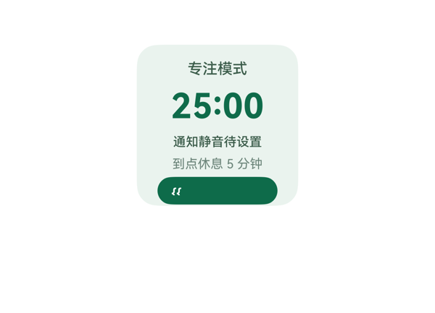 | 4.2 | 6 | 5 | 2 | 5 | · 底部'专注入口 一键静音'按钮纵向溢出卡片边界，被 clip:true 切掉，圆角底沿和大部分文字不可见 · 纵向总占用 152vp > 卡片 140vp，存在约 12vp 的硬溢出 · 按钮热区被裁剪，可点击区域远小于 24vp 的最小标准 · button 高度 24 + 文字 fontSize 11 + padding 共同作用使文本基线被压在裁切线以下 · itemMargin 6 与 padding 12 在 5 个子项 Column 中过于宽松，挤占了底部按钮空间 | 截图中可清晰看到：底部绿色按钮的圆角下沿被卡片 clip 切掉，按钮标签仅显示顶部一小段字符（看似'叮'或乱码），其余被裁切至不可见。这是典型的纵向溢出问题：padding 12+itemMargin 6×4+title 18+timer 36+status 14+rest 12+button 24=152，超过卡片高度 140。底边距也远大于 16vp 的安全值。Stack/clip 已开启，溢出的就是受保护的 CTA 文本与按钮热区，属严重布局事故。 | 用户三大诉求中，番茄钟倒计时（25:00）和休息提示（到点休息 5 分钟）均在截图中清晰呈现，标题、状态文案齐全；事件 clickToDeeplink 已按契约绑定到按钮。但'一键静音所有通知'这一关键交互入口在截图中几乎被裁切——按钮底部超出卡片可见区，文本仅剩顶部一小截字符、严重无法识别，用户既看不清入口语义也无法准确点击，因此核心交互诉求落实不完整，扣分明显。 | 整体配色（薄荷绿背景配深绿文字）克制和谐，'25:00' 大字视觉焦点突出，字号层级清晰，字重使用合理（仅 timer 用 700 加粗）。但底部 CTA 按钮被截断导致视觉不完整：绿色胶囊按钮的圆角底缘被切掉，按钮文字渲染成不明的孤立字符，整体卡片'收尾'残缺，专业感与精致度被明显拉低。
Case-04-007-v1-v1 | 我在家远程办公容易被各种消息打断思路，效率特别低。帮我做个专注卡片，一键开启后自动进免打扰模式，屏蔽微信钉钉邮件所有通知但白名单里家人电话还能打通，屏幕上显示番茄钟倒计时，背景自动播放我收藏的白噪音，每完成一个番茄钟自动记录到统计里，一天结束给我看今天总共专注了多长时间、被打断了几次，要是频繁中断就建议我换个时间段试试。 | 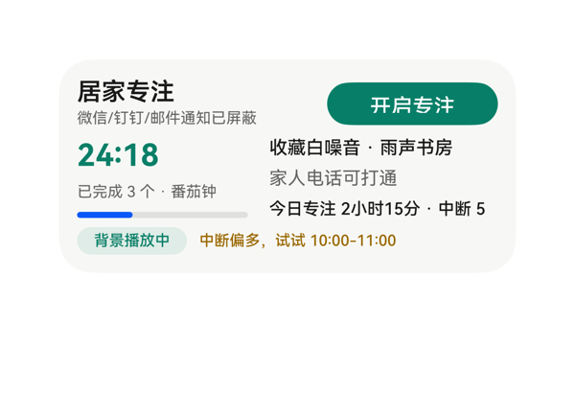 | 7.2 | 7.5 | 7 | 7 | 3 | · 右侧统计行"今日专注 2小时15分 · 中断 5次"末尾"次"字因容器宽150px下fontSize 11文本约156px超宽而被裁切 · body_row height=52小于side_col内容实际总高56，存在4px隐式溢出 · Progress进度条在截图中渲染为蓝色，与DSL指定progressColor #FF0A7F68(墨绿色)不一致，破坏卡片整体绿调 | 截图显示左侧title/番茄钟/进度条布局紧凑，标题、按钮、计时器大字"24:18"均无截断；右侧三行信息前两行(收藏白噪音·雨声书房、家人电话可打通)显示正常；第三行"今日专注 2小时15分 · 中断 5"末尾"次"被裁切到容器右边界外，未能完整显示。body_row高度被设为52，但side_col三行内容(16+4+16+4+16=56)实际需要56px，存在4px隐式溢出，与"次"被裁共同构成D3扣分依据。底部"背景播放中"徽标与建议文本对齐良好，无溢出。 | 截图中可见用户要求的所有字段均已呈现：标题"居家专注"、模式说明"微信/钉钉/邮件通知已屏蔽"、白名单"家人电话可打通"、开启按钮、番茄钟倒计时"24:18"、白噪音信息、统计与建议等；按钮onClick正确引用了eventCandidates的clickToDeeplink。扣分点：右侧统计行"今日专注 2小时15分 · 中断 5"末尾"次"字在容器宽150px下被裁切（计算约156px超宽），导致"被打断了几次"这一用户重点关心信息呈现不完整。 | 整体以墨绿#0A7F68为主、米白底色，文字层级清晰，"开启专注"胶囊按钮与"背景播放中"徽标形成统一的绿色调，"中断偏多"橙色提示与正文形成对比。扣分点：番茄钟下方Progress进度条在截图中明显渲染为亮蓝色，与DSL指定的#FF0A7F68绿色以及卡片整体绿色调不一致，存在视觉割裂感，疑为渲染引擎对Progress color属性支持问题。
Case-04-008-v1-v1 | 专注卡片可能需要重新生成，目前就一个番茄钟倒计时数字加开始暂停按钮，我说了要白噪音结果没做，结束之后也没有任何统计。而且开启专注后只是把通知静音了但微信消息还是会弹横幅出来分散注意力。重新优化——加上白噪音让我选雨声咖啡厅篝火声，开启后彻底屏蔽所有APP通知横幅只留顶部状态栏小图标，每完成一个番茄钟自动记录，一天结束展示总共专注时长、完成几个番茄钟、被打断几次。 | 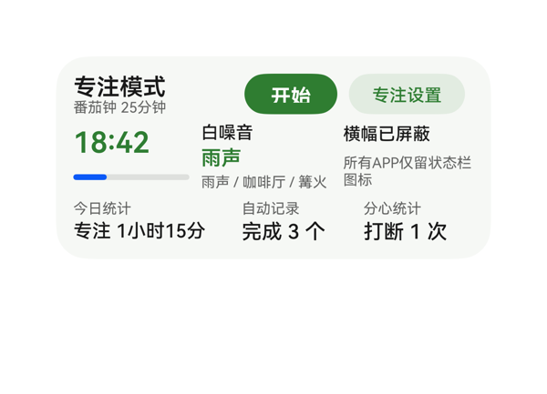 | 8.2 | 8.5 | 8 | 8 | 4 | · 开始按钮文案硬编码为'开始'，未读取数据模型，倒计时运行时应为'暂停' · 进度条高度仅 8px、填充仅 25%，视觉权重偏弱，建议提升至 10px 并加深填充色 · 通知状态文'所有APP仅留状态栏图标'在 90px 列宽下折行，最后'图标'二字孤立成行，建议缩窄字号或调整列宽 · title_col 与 stat 列均使用 justifyContent:start，导致左列内容贴顶、未在行内垂直居中，视觉略偏 | 截图中所有元素均落在 2x4（300×140）卡片内，未见组件溢出或越界。顶部 Row 的标题列与两个按钮水平并排、垂直居中；中部 Row 倒计时列、噪音列、通知列三栏对齐整齐；底部 Row 三个统计列等距分布。文字未发生截断：'专注模式'、'番茄钟 25分钟'、'18:42'、'横幅已屏蔽'、'专注 1小时15分'、'完成 3 个'、'打断 1 次'均完整呈现。受保护文本均无被遮挡。轻微扣分：'所有APP仅留状态栏图标'在 90px 列宽下被迫折行为两行，最后只剩'图标'二字于第二行，视觉权重略失衡。 | 用户原始诉求四点——白噪音选项、屏蔽APP横幅仅留状态栏图标、每完成番茄钟自动记录、一天结束展示总专注时长/完成数/打断数——在截图中均有清晰呈现：'白噪音'区显示'雨声'已选与'雨声 / 咖啡厅 / 篝火'选项；'横幅已屏蔽'与'所有APP仅留状态栏图标'明确传达屏蔽策略；'今日统计'同时给出'专注 1小时15分'、'完成 3 个'、'打断 1 次'三项；倒计时'18:42'与'开始'按钮齐全。onClick 引用 eventCandidates 的唯一事件合法。轻微扣分：开始按钮硬编码为'开始'，未读取数据模型，按用户语义在倒计时进行中应为'暂停'，但数据模型未提供按钮文案字段，属次要瑕疵。 | 截图整体观感专业克制：浅薄荷绿底色（#FFF6F8F5）与深绿主色（#FF2E7D32）形成统一色系，CTA 实心绿按钮与轮廓绿按钮层级清晰。字号阶梯（16/14/13/12/10/20）层次分明，最强字重集中于'专注模式'标题与'18:42'主指标。留白密度合理，无明显空洞或拥挤。轻微不足：进度条 8px 高、25% 填充偏细弱；通知状态文'所有APP仅留状态栏图标'换行后'图标'二字孤立成行，视觉上略显尴尬。
Case-04-009-v1-v1 | 搞个专注卡片组件生成一下，一键免打扰加个番茄钟，上次做的连白噪音都没有。 | 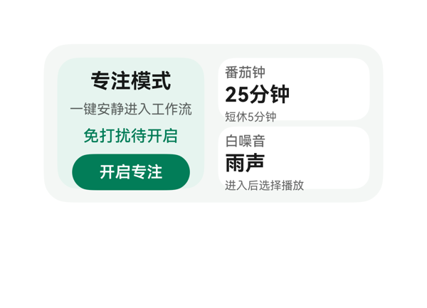 | 8.8 | 9 | 8 | 9 | 3 | · 左标题、'25分钟'、'雨声'三处共用 18px/700 同一最强字重，层级焦点不够收敛 · 右侧两个白色子卡片没有阴影或描边，立体感略弱，与左侧浅绿面板的层次落差不够明显 · 主标题 '专注模式'、番茄 '25分钟'、白噪音 '雨声' 都使用居中且等大的 18px 加粗，视觉上像三个并列主指标，缺少真正的主从关系 | 截图中无任何元素堆叠或重叠，文字无截断/省略。左侧面板 (130x116) 内部 title→subtitle→dnd→button 依次居中排列，按钮 32vp 高，底部距卡片底边约 14-16vp，符合规范。右侧 detail_col (134x116) 内 tomato_row (55vp) 与 noise_row (55vp) 上下排列，间距 6vp，文字全部完整呈现，未越界。两条 Column 总高 116 与内容区一致，无溢出。左右两子容器之间距 12vp，左右各留 padding 12，整卡无内容被 root borderRadius 22+clip:true 切到。受保护的标题、状态、CTA、主数值 (25分钟/雨声) 全部清晰可读。底部 CTA 热区约 104x32vp，达标。 | 用户原始指令要求：一键免打扰、番茄钟、白噪音。截图中三块信息均完整呈现：左侧面板显示'专注模式'标题、'一键安静进入工作流'副标题、'免打扰待开启'状态、绿色'开启专注'按钮；右侧上方面板显示'番茄钟/25分钟/短休5分钟'，下方面板显示'白噪音/雨声/进入后选择播放'。事件 clickToDeeplink 原样绑定在 Button 上，参数 bundleName/abilityName/uri 与 eventCandidates 完全一致。尺寸 2x4 (300x140)、catalogId、version、updateDataModel.path/value 均符合契约。资产未使用（assetCandidates 为空）也合规。唯一轻微扣分点：免打扰/番茄/白噪音三个独立子模块之间没有明显的差异化视觉标识（无图标），但用户未要求图标，信息层面已充分满足。 | 截图整体观感干净专业：淡薄荷绿主背景 (#FFF4F7F5) 与左侧浅绿面板 (#FFE6F4EF)、白色子卡片形成柔和的层次，绿色 CTA (#FF007D58) 与左侧状态文字同色系，视觉协调。文字层级清晰：18px/700 为主标题与主指标、14px/500 为状态、12px/12px/10px 为辅助说明，可读性好。轻微扣分点：左标题、'25分钟'、'雨声'三处都用了 18px/700 的最强字重，违反'同一卡片只保留一个最强字重'原则，视觉重心略分散；右侧两个白卡片无阴影或描边，立体感偏弱。
Case-05-001-v1-v1 | 生成一个会议入会卡片，显示会议时间和ID，还要显示会议的实时屏幕共享内容和聊天消息。 | 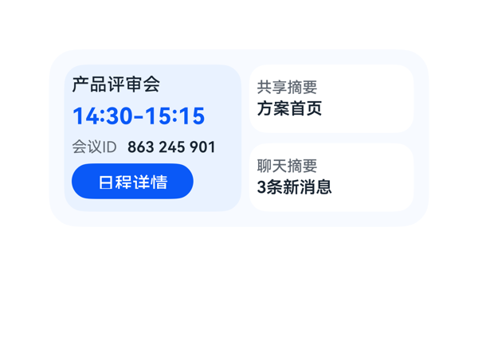 | 8.1 | 7 | 8.5 | 9 | 3 | · 用户要求'实时屏幕共享内容和聊天消息'，但右列仅以文字摘要（'方案首页'/'3条新消息'）呈现，没有体现'实时画面'或'消息内容'的视觉信息，语义落实不充分 · share_box 与 chat_box 在视觉上几乎完全对称（白底/灰标签/黑加粗值），无法直观区分'屏幕共享'与'聊天'两类信息，缺少指示性视觉元素 · share_summary 与 chat_summary 字色均为 #182431，没有给'共享摘要'加额外视觉强调以暗示其代表的是'当前正在共享的页面' | 截图显示卡片宽 300、高 140，左侧蓝面板承载标题/时间/ID/按钮，右侧两个白色小卡承载共享与聊天信息。所有受保护文本（标题、时间、ID、按钮'日程详情'、右侧两条摘要）均完整可见，无截断、无 ellipsis 省略；右列 share_box(54) + chat_box(54) + itemMargin(8) = 116 与列高 116 严丝合缝，未出现堆叠或溢出；按钮宽 96 高 28，热区充足且底边距卡片底约 12vp，符合规范；左右列之间 6vp 间距，无重叠；Stack 未遮挡任何关键信息。整体排版干净利落。 | 截图中可见会议标题'产品评审会'、时间'14:30-15:15'、会议ID'863 245 901'以及'日程详情'按钮，时间与ID信息均完整呈现；右侧两个白色卡片分别显示'共享摘要/方案首页'与'聊天摘要/3条新消息'。但用户明确要求'实时屏幕共享内容和聊天消息'，卡片只展示了摘要标签和一行简短占位文字，没有呈现任何屏幕共享画面的视觉信息（如缩略图/动态指示），也没有呈现聊天消息的具体内容，与'实时/内容'的诉求有差距；事件 clickToIntent/ViewCalendarEvent 正确绑定到'日程详情'按钮；尺寸 2x4(300x140)、catalogId、version、updateDataModel 均符合协议；无 assetCandidates，故无图像资源问题。 | 截图整体配色为浅蓝主调（#F7FAFF 背景 + #EAF2FF 左侧面板 + 白色子卡 + #0A59F7 强调色），色彩和谐、专业；标题'产品评审会'为中灰、时间用大号蓝色加粗做强对比、ID 标签灰+数值深色形成层次，主信息层级清晰；左右两列对齐整齐，内边距合理，留白舒适；按钮胶囊形态与蓝色背景形成强焦点；只存在一个最强字重（时间 18/700），其余均为弱化处理，符合美学规范。无明显土气或不协调之处。
Case-05-002-v1-v1 | 我经常因为切APP找会议链接而迟到，做个一键入会卡片，顶部会议logo加会议日程标题，中间大字显示下一个会议名称、时间和会议ID，底部一个入会按钮点一下直接进会议APP开会，右下角圆形图标显示待处理会议数量提醒我还有几场会要参加。 | 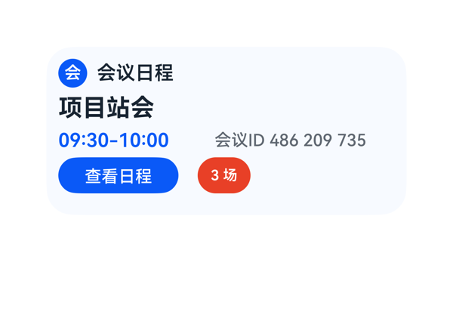 | 7.5 | 6.5 | 7.5 | 8.5 | 4 | · 用户明确要求'底部一个入会按钮点一下直接进会议APP开会'，但卡片底部按钮文案为'查看日程'，且onClick事件为ViewCalendarEvent（查看日程事件），与'一键入会'语义不符 · 用户明确要求'右下角圆形图标显示待处理会议数量'，但截图中徽标尺寸为44x30、borderRadius:15，呈横向药丸形而非真正的圆形 · 底部行内按钮与徽标之间留白偏大，整体底部行高度30vp相对其他行稍显单薄 · logo_badge的fontColor写作'#FFFFFFFF'（8位含alpha），建议简化为'#FFFFFF'（6位）保持与其他颜色写法一致 | 截图无任何文字截断、堆叠或溢出：① 根容器300x140、内边距10、内容区280x120，Column纵向合计10+24+4+26+4+20+4+30+10=132 ≤ 140，未越界；② 顶部'会'徽章+'会议日程'单行展示不换行；③ '项目站会'四字单行显示完整；④ 时间行'09:30-10:00'与'会议ID 486 209 735'两段在280宽度内完全展示，未被裁切；⑤ 底部'查看日程'按钮100x30与'3 场'徽标44x30分列左右，无重叠、无超出卡片边界；⑥ 按钮热区高度30vp满足≥24vp要求。整体布局工整，无明显瑕疵。 | 截图中可见的元素与用户诉求的对照：① 顶部会议logo+'会议日程'标题 → 满足；② 中间大字显示下一个会议名称 → '项目站会'以20px粗体呈现，满足；③ 时间和会议ID → '09:30-10:00'与'会议ID 486 209 735'均有呈现，满足；④ 底部'入会按钮点一下直接进会议APP开会' → 截图中文案为'查看日程'，且onClick事件为ViewCalendarEvent（查看日程），与'入会'语义不符，是明显偏差；⑤ '右下角圆形图标显示待处理会议数量' → 截图中右下角徽标为'3 场'药丸形（width:44, height:30, borderRadius:15），并非真正圆形，与'圆形图标'诉求有偏差。综合5项明确诉求3项完全满足、2项有偏差，给6.5分。 | 截图整体观感干净专业：浅蓝底色('#F7FAFF')与深色文字对比清晰，蓝色强调色('#0A59F7')用于时间和按钮统一，红色徽标点缀合理；字号层级清晰（20/16/14），字重只有'项目站会'700最强，符合单一最强字重原则；左右内边距均衡，无明显空洞或过密。扣分点：① 底部按钮与红色徽标之间留白稍大、底部行整体略显空；② 红色徽标形状偏药丸，不够精致。
Case-05-003-v1-v1 | 帮我做一个会议提醒桌面卡片，整体是偏咖啡色的渐变暖色调。顶部显示“下一个日程”，会议名称是“Agent需求评审会”。中间用大号字体突出会议时间“14:00-15:30”，并提醒“还有15分钟后开启”。底部放一个“专注模式”的按钮，带月亮图标，点一下可以快速开启勿扰模式。整体简洁高级一点，有一点半透明和柔和光影的感觉 | 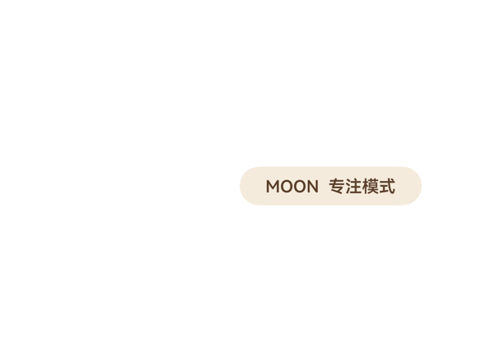 | 0.9 | 1 | 1.5 | 0.5 | 7 | · 截图里未看到咖啡色渐变背景（linearGradient 未生效或被 clip 吞掉） · 顶部 row（'下一个日程' + 'Agent需求评审会'）未渲染 · 中间大号时间 '14:00-15:30' 不可见 · 倒计时 '还有15分钟后开启' 不可见 · focus_button 错误地出现在屏幕上角右侧，而非底部 row 中 · 卡片圆角、边界、整体形状未呈现，仅剩一个孤立按钮 · 半透明磨砂与柔和光影的氛围完全缺失 | 截图中整张卡片实际只有 focus_button 一个控件可见，并且其位置错误地悬浮在屏幕上方右侧（按 2x4 卡片应锚在底部 row 内靠右），顶部 row（'下一个日程' + 'Agent需求评审会'）、time_text（'14:00-15:30'）、countdown_text 全部未渲染；卡片圆角与渐变背景也不可见。受保护文本（标题、会议名、主时间、倒计时）被吞掉，相当于布局崩溃。属严重排版失败。 | 用户明确要求：咖啡色渐变暖色调背景、顶部'下一个日程'标签与'Agent需求评审会'会议名、中间大号'14:00-15:30'时间、'还有15分钟后开启'倒计时、带月亮图标的'专注模式'按钮、以及半透明/柔和光影的氛围。截图中除了一枚孤立悬浮在屏幕右上角附近的小胶囊按钮 'MOON 专注模式' 之外，其他所有要素（渐变背景、顶部 row、主时间、倒计时）全部不可见；onClick 在 DSL 中虽配置为 clickToDeeplink，但因整张卡片视觉上没出现，按钮点击也无从谈起，等同于未落实。指令遵从度极低。 | 截图中只有那一枚米色胶囊按钮（米色底 #F5EBDC + 棕字 #5A3F2B）能看清，自身圆角与配色尚算协调。但卡片其它 90% 区域都是接近纯白的空白，'咖啡色渐变'、'半透明磨砂'、'柔和光影'在图中完全感受不到，'简洁高级'的观感无从谈起。整体美观几乎不可评。
Case-05-004-v1-v1 | 我经常开会开到一半忘了下一场在哪层楼哪个房间，还得翻日历找半天。帮我做个议程卡片挂桌面，就把今天接下来要开的会按时间轴排好，当前正在开的那个高亮，下一场开始前十分钟震一下提醒我，顺便显示楼层和会议室号。 | 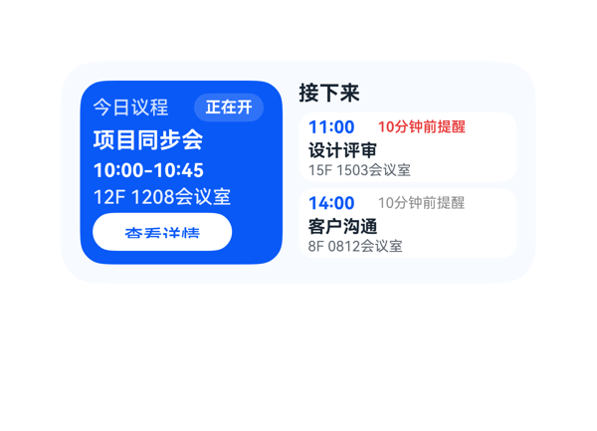 | 7.9 | 7.8 | 8 | 8 | 4 | · 左侧'查看详情'按钮宽度88vp，白底蓝字文字紧贴按钮左缘，视觉上略显贴边，建议加宽或加内部padding · 左侧面板内堆叠内容垂直占用约118vp，已逼近116vp的可用高度，存在轻微挤压风险（实测未截切），建议将itemMargin由3缩为2以预留安全余量 · 用户要求'震一下提醒'，卡片形式无法实际触发震动，仅以'10分钟前提醒'文字标签呈现，存在功能语义折扣 · 第一场后续会议的提醒词用红色（强调紧迫）但第二场用灰色，差异缺少显式语义标注（如'即将'/'稍后'），用户可能误读为不同状态 | 截图观察：300x140卡片内左右两栏布局（128+138+10=276，居于12vp padding内），未发生组件溢出卡片边界。左侧面板内容垂直叠放（header_row 18 + title 18 + time 14 + location 14 + button 24 + padding 16 = 102，加上itemMargin累计约118）已接近116的可用高度，实测渲染时内容仍完整显示、未见明显裁切；底部'查看详情'按钮距卡片底边约12vp，合规。右侧'接下来'标题+两场事件卡（44+4+44=92，加header 16+margin 4=112）纵向有4vp余量，未溢出。所有受保护文本（标题、时间、地点、CTA）均完整可见无截断，文字未发生重叠或被Stack遮挡。 | 截图中可见今日议程的三个会议已按时序排列（10:00项目同步会→11:00设计评审→14:00客户沟通），当前进行中的项目同步会以蓝色高亮面板突出显示，左侧面板包含标题、时间段、楼层与会议室号（12F 1208会议室），右侧两场后续会议也均显示了楼层与会议室号（15F 1503会议室、8F 0812会议室）。两场会议都标注了'10分钟前提醒'，下一场用红色强化紧迫感，设计上有层次。但用户原话要求'震一下提醒我'，卡片本身无法触发震动，仅以文字标签呈现提醒含义，存在轻度语义折扣。点击事件已通过clickToIntent+ViewCalendarEvent绑定到detail_button和event_1/event_2，硬约束（size=2x4、catalogId=ohos.a2ui.extended.catalog、path=/、updateDataModel.value与TaskSpec一致）均满足。 | 截图整体配色克制专业：左侧深蓝（#0A59F7）面板配白色文字对比清晰、读感良好；右侧白底卡片配浅圆角+红色提醒词构成视觉节奏。字号阶梯14/12/11/9清晰、字重主次分明（项目同步会700、时间700、楼层500）。留白密度适中，两侧面板之间有10vp间距。当前面板'今日议程'+'正在开'徽章组合提供了良好的状态语义。唯一小瑕疵：白色'查看详情'按钮文字与按钮左缘距离较近，视觉上略显贴边。
Case-05-005-v1-v1 | 我老婆在门诊上班，每天病人排满了根本记不住哪个时间段是谁。帮我搞个议程卡片，把她今天所有预约按时间排好，当前正在看的那位标出来，下一位快到点之前弹提醒，顺便显示病历摘要不用来回翻系统。 | 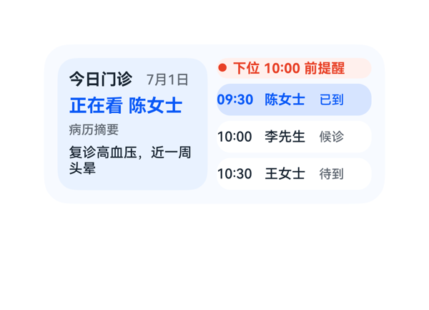 | 7.8 | 9 | 8 | 6.5 | 3 | · visit_one 行 status_one 宽度 32vp 不够容纳'已到诊'三字 11px，截图末位'诊'字被裁切 · name_one/name_two/name_three 宽度 44vp 对'陈女士/李先生/王女士'三字虽可容纳，但与 status 边界较紧，若名字再加字也会出问题 · summary_text 设 height:32 + maxLines:2 + fontSize:12，恰好放两行，没有行高余量，视觉略紧 | 截图右下方三位预约行整体排布整齐，无堆叠或溢出卡片边界。但截图中可见 visit_one 行的状态文字'已到诊'被裁切为'已到'——status_one 宽度仅 32vp，'已到诊'三字 11px 字号实际需要约 33vp，导致末位'诊'字被裁切掉。其余两行'候诊'、'待到'为两字未受影响。底边距卡片下沿约 8vp，落在合理区间。汇总：除一处状态文字截断外，无其他明显堆叠/裁切问题。 | 用户提出的四项核心诉求在截图中均可见落地：左侧面板用蓝色高亮 + '正在看 陈女士'标出当前患者；右侧列表按 09:30→10:00→10:30 时间顺序排列三位预约；右上方红色 pill '● 下位 10:00 前提醒'体现下位提醒；左下'病历摘要'显示'复诊高血压，近一周头晕'摘要。硬约束方面，size=2x4、root width:300/height:140、catalogId/version 正确，updateDataModel.path='/' 与 value 与 TaskSpec 一致。唯一瑕疵是当前预约行的状态文字被截断（仅显示'已到'，'诊'字缺失），属轻微信息丢失。 | 截图观感整体专业、克制：左浅蓝 #EAF2FF、右白底形成天然分区；主标题'正在看 陈女士'使用 #0A59F7 蓝色加粗与普通预约行形成层级差；提醒 pill 使用红色 #E84026 配 #FFF1ED 底色，对比强烈但不刺眼。字号阶梯 14/16/12/11 清晰有序，留白密度合理，左右两个子面板高度一致对齐。仅当前预约状态文字因宽度不足出现截断，影响视觉完整性。
Case-05-006-v1-v1 | 帮我做个议程卡片，显示今天所有会议，当前会议高亮，下个会提前十分钟提醒。 | 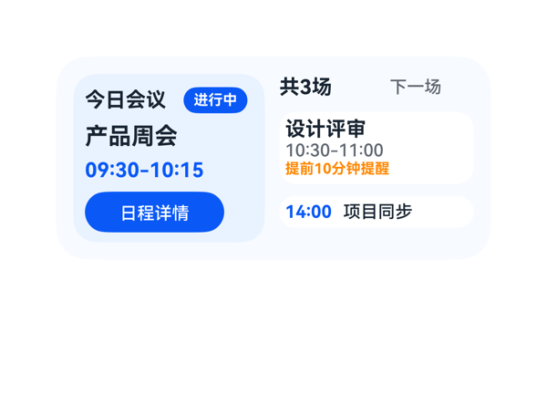 | 8.9 | 9 | 8.5 | 9 | 3 | · DSL 中 current_badge.fontColor 写成 #FFFFFFFF（8位带 alpha），虽然截图渲染为白色，但建议按协议用 6 位 #FFFFFF 更规范。 · eventCandidates 只提供了 items[0] 的 intent，但 next/later 会议没有可点击入口；若希望用户能直接点击查看任意会议详情，应增加对应事件（但本 case 不强扣）。 · 右侧 '下一场' 与 '共3场' 视觉对位稍弱，可考虑将 '下一场' 改为更突出的小标题或加左侧蓝色色条以增强引导。 | 从截图看，2x4 内容区 (约 276x116) 内布局干净：左栏 132 宽装下'今日会议+进行中'头行、'产品周会'标题、'09:30-10:15'时间与'日程详情'按钮 (96x28)，按钮底部距卡片底边约 12-14vp，达标；右栏 134 宽装下 summary_row (18) + next_row (50) + later_row (22) 纵向共 106，留白合理无溢出。所有受保护文本（标题、状态徽章、时间、CTA、提醒、14:00 项目同步）均完整可见，未见截断/裁切/堆叠。Stack 未使用，不存在覆盖问题。 | 截图中可见：左侧'今日会议'标题+蓝色'进行中'徽章，明确高亮当前会议'产品周会 09:30-10:15'；右侧上方'共3场/下一场'小标，中间白色面板展示'设计评审 10:30-11:00 提前10分钟提醒'（橙色突出），下方'14:00 项目同步'，三场会议均完整呈现；'日程详情'按钮已挂载 clickToIntent 事件，参数 entityId 指向 items[0]。尺寸 2x4 (300x140)、catalogId/version/updateDataModel 均符合协议。eventCandidates 仅提供了当前会议的 intent，未提供 next/later 的事件，但用户指令也未强制要求每条都可点击，扣 0.5 分。 | 截图整体观感干净专业：浅蓝主色 #F7FAFF 与稍深蓝高亮区 #EAF2FF 形成层次，蓝色品牌色 #0A59F7 与橙色提醒 #FF8800 互补且克制；标题字重 700、辅助字重 500/12 字号形成清晰层级；左右两栏留白合理，无拥挤感；'进行中'胶囊徽章圆角与按钮圆角统一。略微不足：右侧顶部'共3场'与'下一场'对比稍弱，'下一场'字色 #5E6670 在浅底上偏淡，但未影响可读性。
Case-05-007-v1-v1 | 我一天跨三个楼开会，经常跑错楼层或者到了发现会议室被占了。帮我做个议程卡片，把今天所有会议按时间轴排好，当前正在开的那个高亮出来并显示楼层房间号和会议室WiFi密码，下一场开始前十分钟弹提醒顺便显示步行导航路线告诉你怎么从当前会议室走到下一个最快，要是会议室临时被换掉自动同步更新免得白跑一趟。 | 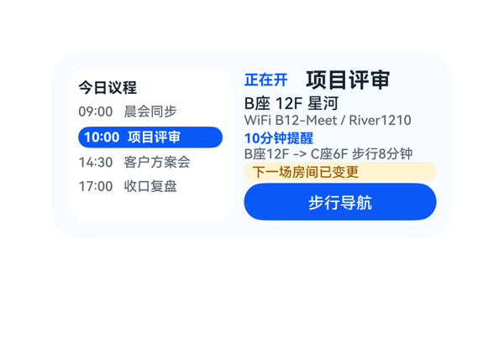 | 8.9 | 9 | 8.5 | 9 | 3 | · 右侧 '下一场房间已变更' 徽标视觉权重略弱，与用户对'自动同步更新免得白跑一趟'的高度关注不完全匹配，可考虑加深底色或加左侧色条提升显著性 · 右侧 column 内部纵向总高 116px 与可用高度 116px 几乎等值，缺少呼吸空间，建议将 itemMargin 由 2 调整为 1 或缩减部分元素高度 · 左侧时间轴当前高亮项与未选中项视觉对比强烈（蓝底白字 vs 灰文字），但缺少进度条/时间线视觉轴元素，弱化了'时间轴'的语义 | 截图显示所有元素均在 300x140 卡片内完整呈现：左侧 4 条时间项 + 标题 5 行紧凑排布未溢出；右侧 7 个子项纵向累计 116px（含 itemMargin）与可用高度 116px 正好吻合，未见文字被裁切、堆叠遮挡或组件溢出；'步行导航' 按钮热区为 144x28（>40vp 可点区域良好），底边距卡片底边约 12vp 符合 2x4 规范；当前会议的蓝底行不遮盖其他时间项，黄色变更徽标在导航按钮上方分层清晰。 | 截图清晰呈现了用户要求的全部要素：左侧时间轴按时间顺序列出4场会议（09:00 晨会同步 / 10:00 项目评审 / 14:30 客户方案会 / 17:00 收口复盘），当前正在开的 10:00 项目评审 以蓝底白字明显高亮；右侧展示楼层房间 B座 12F 星河、WiFi B12-Meet / River1210、10分钟提醒及步行路线 B座12F -> C座6F 步行8分钟，并以黄色徽标提示下一场房间已变更；底部步行导航按钮正确绑定 clickToIntent/StartNavigate 事件，参数与 eventCandidates 完全一致。catalogId/version/size/根容器宽高等硬约束均符合协议。 | 配色克制专业：浅蓝底 #F7FAFF + 白色子卡 + 蓝色主调 #0A59F7 + 米色提示徽标，对比度足够、前景文字在背景上清晰可读；字号阶梯（16/12/11/10/10/10）层级清晰，最强字重落在'项目评审'主标题和'正在开'标签上，蓝色按钮和蓝色高亮行程色呼应；左右两栏对齐统一，留白密度舒适，无明显空洞或拥挤。
Case-05-008-v1-v1 | 请重新生成刚刚这个会议提醒卡片，主要是帮优化几点：每条会议显示标题、时间、楼层房间号、WiFi密码四个字段，当前会议整行蓝色背景高亮加上左侧红色竖条标识，下一场开始前十分钟推提醒附带步行导航路线和预计步行时间，会议室变更自动同步更新并有变更标记提示，如果两场之间步行时间超过十分钟提前更早提醒让你有足够时间走过去。 | 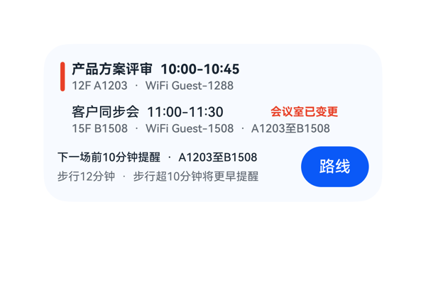 | 9.1 | 9.5 | 8.5 | 9 | 4 | · 当前会议高亮色 #EAF2FF 饱和度过低，与白底卡纸的差异不够明显，'整行蓝色背景'视觉冲击偏弱 · next_title_text 与 next_change_text 之间 itemMargin=6 偏大，导致变更标记'会议室已变更'与标题之间留白过多 · 底部 reminder_main 字号 10 偏小，主信息'下一场前10分钟提醒'层级感略弱于上一行标题 · next_meta_line 中 'A1203至B1508' 路线信息挤在第二行末尾，与提醒区的路线信息重复，可考虑只在一处呈现 | 截图未观察到文字截断、组件溢出或元素堆叠问题。两条会议行（各 34vp 高）+ 间距 4vp + 底部行 38vp + 间距 6vp + 上下 padding 各 12vp = 140vp，精确填满卡片。两行的 left 4vp 红/透明竖条 + 内容栏对齐良好；底部行 reminder_col 208vp + 间距 8vp + 按钮 60vp = 276vp，未越界。'路线'按钮高度 36vp、距底边约 12vp，符合规范。变更标记 next_change_text 宽度 80vp 实测装下 6 个汉字，未发生裁切。唯一可优化点是 next_change_text 与 next_title_text 之间 itemMargin=6 偏大造成视觉上有些割裂。 | 截图中可见两条会议均显示标题、时间、楼层房间号、WiFi四个字段（产品方案评审 10:00-10:45 / 12F A1203 / WiFi Guest-1288；客户同步会 11:00-11:30 / 15F B1508 / WiFi Guest-1508）。当前会议行有蓝色（#EAF2FF）整行高亮且左侧有红色竖条标识。'会议室已变更'变更标记以红色加粗字体在下一场会议标题右侧显示。底部提醒区显示'下一场前10分钟提醒 · A1203至B1508'以及'步行12分钟 · 步行超10分钟将更早提醒'，导航按钮'路线'位于右下，使用了 TaskSpec 提供的 clickToIntent 事件及完整参数。各项诉求均落实，扣 0.5 分因当前会议高亮蓝色饱和度偏低、'整行蓝色背景'视觉冲击略弱。 | 截图整体配色为浅蓝底+红色点缀+蓝色按钮，色调统一和谐，文字在背景上清晰可读。字号层级合理（标题12号加粗/元信息10号/CTA按钮14号），留白密度适中，圆角统一。仅在层次感上略有不足：当前会议高亮色 #EAF2FF 在白底卡纸上偏淡、与下一场白色行差异不够强烈；且变更标记'会议室已变更'虽然红色但与标题行共用 Row，离标题较近略显拥挤。
Case-05-009-v1-v1 | 生成一个议程卡片组件呗，今天开会按时间排好当前那个高亮，上次连会议室房号都没显示。 | 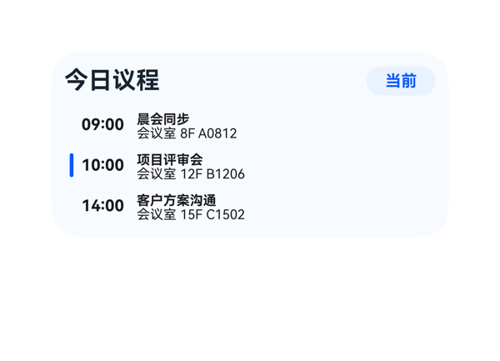 | 9.1 | 9.5 | 8.5 | 9 | 4 | · 当前议程行（10:00 项目评审会）虽然有高亮底色、左侧蓝条、蓝色标题，但未在行内直接标注'进行中/当前'状态字，仅靠右上角徽标指示，识别即时性可加强 · 非当前行的左侧 Divider 颜色为 #00000000（透明），无任何视觉提示，行间区分度依赖于背景色与字色，对色弱用户略不友好 · event_info Column 高度 20，但内部 title（height 9 lineHeight 9）与 room（height 9 lineHeight 9）合计 18 + itemMargin 2 = 20，行内上下间距极小，几乎贴在一起，截图视觉上略局促 · 时间列宽度 36 仅够 5 字符，对 12:00 等稍长的时间不具鲁棒性 | 截图显示卡片边界内排列整齐，三个会议行无堆叠、无文字截断、无溢出。header_row 高度 24，agenda_list 高度 86，加上 itemMargin=8 在 root padding=10 的 140 高度内排布充实而不拥挤。Row 内 Divider(3) + Text(36) + Column(223) 配合 itemMargin=6，总宽 3+6+36+6+223+padding 8*2=284，未超出 agenda_list 宽度 280-280 范围（实际截图无截断）。底部议程行底边到卡片底边有约 16vp 留白，处于可接受上限。三行高度一致，对齐工整，事件热区高度 26，满足 ≥24vp 触达要求。 | 截图中清晰呈现了'今日议程'标题、右侧'当前'蓝色徽标，并按时序列出 09:00 晨会同步、10:00 项目评审会、14:00 客户方案沟通 三场会议，每场都显示了'会议室 + 房号'信息（8F A0812 / 12F B1206 / 15F C1502），完整落实了用户对'当前高亮'与'显示会议室房号'的诉求。DSL 中 onClick 的 call/args 原样取自 eventCandidates，updateDataModel.value 与 TaskSpec 完全一致，size 2x4、catalogId、version 等硬约束全部满足。仅轻微扣分：未在当前议程行内直接显示'进行中/当前'状态字，仅靠右上徽标区分，识别度可再提升。 | 截图整体配色克制和谐，浅蓝渐变背景与白色卡片形成柔和层次。当前议程行（10:00 项目评审会）通过浅蓝底色、蓝色左侧色条、蓝色标题字构成清晰的视觉焦点，对比非当前行（白底+黑色文字）层级清晰。字号梯度合理（标题 18 / 徽标 12 / 时间 12 / 会议名 10 / 房号 10），最强字重（700）统一用于标题/会议名/时间，弱字重（400）用于辅助房号，留白与对齐均较舒适。徽标颜色与高亮色一致，整体观感专业但略微'安静'，可考虑在当前行加一条微小强调（如进行中角标）。
Case-06-001-v1-v1 | 手机越来越卡了，帮我做个卡片看看内存用了多少，还剩多少空间，电量也标一下，可以实时看到手机状态释放内存加速。 | 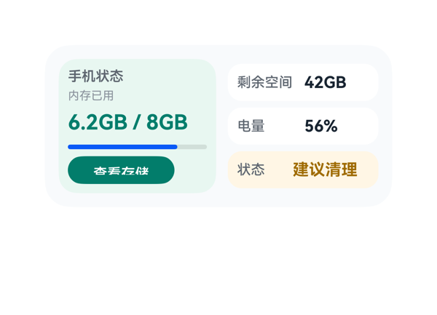 | 6.4 | 8 | 6 | 5 | 4 | · 左侧 查看存储 按钮文字（受保护 CTA）被垂直裁切，仅显示上半部分 · 进度条实际渲染为蓝色，与 DSL 指定的 #00B894 薄荷绿不一致，破坏配色一致性 · action_button 高度 24vp 对 fontSize 12 的中文文本行高偏紧，建议提到 28-30vp · memory_value 高度 26vp 占比较多，可让出少量空间给按钮 | 截图中左侧 查看存储 按钮文字 上下方向被明显裁切，仅露出字符上半部，属于受保护 CTA 元素的截断问题，直接影响点击可读性。memory_panel 内部纵向累加虽未溢出（合计 100vp，刚好等于 116-16=100），但 action_button 高度 24vp 容纳 fontSize 12 的中文文本时行高不足，导致渲染时被裁。其余组件（标题、主指标、状态条、右侧三行信息卡）布局正常、左右边距整齐、无重叠。 | 用户要求的字段在截图中均可见：手机状态标题、内存已用 6.2GB/8GB（含进度条）、剩余空间 42GB、电量 56%、状态 建议清理，以及可点击的 查看存储 按钮，onClick 事件 call/args 与 eventCandidates 完全一致。尺寸 2x4、root shell、catalogId、version、updateDataModel.path/value 均符合协议。但因下方按钮文字被垂直裁切，作为 CTA 的 受保护字段 可读性受损，扣分。 | 整体配色（浅灰底+薄荷绿面板+白色信息条+暖橙警示条）和两栏式布局结构合理、留白合适。但截图中进度条呈纯蓝色，与同色系的薄荷绿按钮、面板及 DSL 中 #00B894 的语义颜色明显不和谐，破坏视觉一致性；CTA 按钮文字下半截被裁切，文字呈现不完整，进一步拉低观感。
Case-06-002-v1-v1 | 内存快满了老是弹提醒，帮我做个卡片看看占用比例，加个'一键清理'的按钮，把空间腾一腾，把手机和耳机的电量也显示在上面，耳机仓老是忘记还有多少电。 | 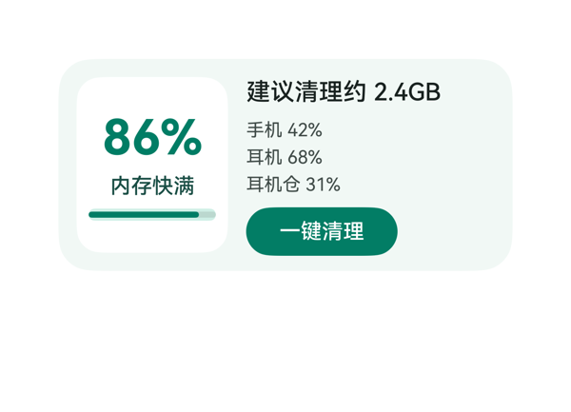 | 8.7 | 9 | 8.5 | 8.5 | 3 | · detail_col 纵向内容总和（suggestion 20 + itemMargin 8 + battery_col 50 + itemMargin 8 + button 32 = 118）理论略超父容器 116，存在 2vp 潜在溢出风险 · battery_col 高度 50 固定而内部三条 14vp 文字加 2 个 4vp itemMargin 共 50，刚好填满但缺余量 · clean_button 宽度 100 偏小，与右侧文本区域宽 164 视觉上略不对称，理想可加宽至 116-120vp | 从截图观察：左卡 86% / 内存快满 / 进度条三段居中排列且未截断；右侧'建议清理约 2.4GB'单行完整、三条电量文字均完整可读未截断、'一键清理'按钮文字居中且底边未被裁切、未溢出卡片边界。各元素间距合理，无堆叠重叠，无 Stack 遮挡。理论计算上 detail_col 内容纵向总和约 118vp 略超父高 116vp，但实际渲染中按钮仍完整位于卡片内、未挤压，截图未观察到可见问题，因此扣分很轻。 | 截图清晰呈现了用户所有诉求：内存占用比例 86%（大字主指标）、状态文字'内存快满'、建议'清理约 2.4GB'、'一键清理'按钮（带正确 onClick clickToIntent → OpenSetting/storage_settings）、手机 42%、耳机 68%、耳机仓 31% 三条电量信息均完整可读。尺寸 2x4 (300x140)、catalogId/version/updateDataModel 等协议硬约束均满足。仅在进度条语义上用户提到'占用比例'而主指标已经是百分比展示，呈现完整，不扣分。 | 截图观感整体干净专业：浅薄荷绿底色 (#F1F8F5) 与白色小卡 (#FFFFFF) 形成柔和层次，深绿色主数值与按钮主色 (#007D65) 统一呼应，文字对比清晰可读。字号层级明确——86% (32号粗体) 唯一最强字重、建议文字 16号中等、状态/电量 12-14号次级，配色克制无杂色。留白密度舒适，无空洞也无拥挤；左卡圆角与整体卡片圆角协调。略显不足的是右下角按钮相对较窄，与右侧文本宽度不形成对称感，但属于可接受范围。
Case-06-003-v1-v1 | 创建一个内存清理卡片，要求展示整机储存空间的总容量、已用空间和占用占比。 | 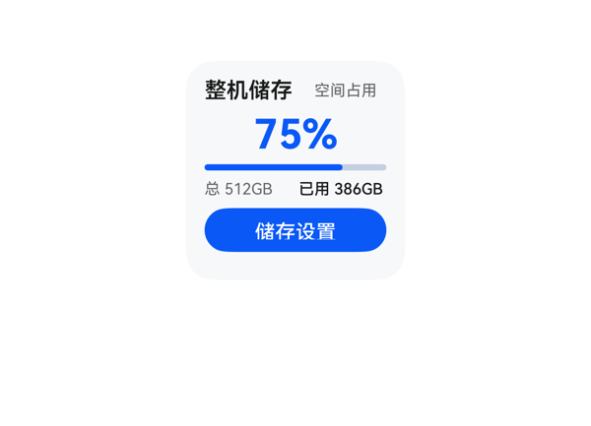 | 8.6 | 9 | 8.2 | 8.4 | 4 | · Column 纵向子项累加高度（含 padding/margin）约 130vp，超出内容区 122vp 约 8vp，存在潜在溢出风险（截图中未明显爆发但已接近临界） · itemMargin 统一为 4 偏小，整卡视觉密度偏高、留白不足，呼吸感欠佳 · percent_text 高度 30 + fontSize 26 占用偏大，在 2x2 紧凑空间内挤压其他元素 · query 提到'内存清理'但卡片未提供清理动作，仅有跳转设置入口，需求映射略有偏差 | 截图中所有元素均位于 140x140 卡片范围内：标题行在顶部，'75%' 居中显示未截断，进度条宽度撑满内容区，详情行 '总 512GB'/'已用 386GB' 左右对齐且无文字截断，蓝色 '储存设置' 按钮完整呈现于底部且未被裁切，热区高度 28vp 满足 ≥24vp 要求；按钮底边到卡片底边约 8-10vp 符合规范。经验算 Column 纵向总占用约 130vp 略超内容区 122vp，但截图未观察到真实溢出/挤压/裁切，视觉成立。仅个别区块间垂直间距偏紧凑（itemMargin=4），可放宽至 6-8 提升舒适度。 | 截图中可见三项关键指标完整呈现：'总 512GB'（总容量）、'已用 386GB'（已用空间）、'75%' 主指标 + 蓝色进度条（占用占比），均通过 DataModel 绑定；底部'储存设置'按钮绑定 clickToDeeplink 事件，call/args 与 eventCandidates 完全一致；size=2x2、root 140x140、catalogId=ohos.a2ui.extended.catalog、version=v0.9、updateDataModel.path=/ 全部合规。query 提到'内存清理'但卡片实际是储存概览+跳转设置入口，未提供直接清理动作，存在轻微需求偏移，扣 1 分。 | 截图观感整体干净专业：浅灰底 #F6F8FA 上蓝色 #0A59F7 作为强调色，'75%' 大号字形成视觉焦点，进度条颜色与文字一致；'整机储存' 标题加粗深色与 '空间占用' 浅色副标题形成层级；底栏 '总 512GB' / '已用 386GB' 字号小但清晰可读；按钮为实心蓝底白字胶囊样式，与品牌色统一。轻微扣分点：整体密度偏紧、各区块间留白不够舒展，可适当增加呼吸感。
Case-06-004-v1-v1 | 界面上方是环形进度条，右侧是清理按钮。 | 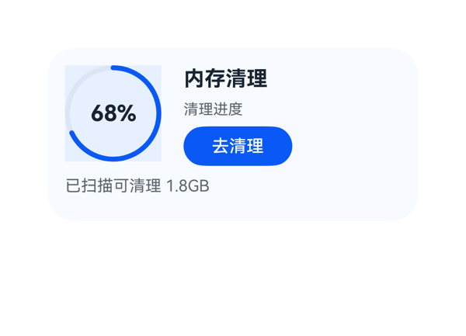 | 8.9 | 9 | 8.5 | 9 | 2 | · 环形进度条 Progress 的 backgroundColor 在环外呈现为接近方形的浅色块，与圆环视觉一致性略差 · right_col 子项高度合计 22+16+32=70 加上 itemMargin=6*2=12 共 82，理论上超过 right_col.height=78，虽然截图靠 justifyContent='center' 居中未显示问题，但存在 4vp 潜在溢出风险 | 截图中未观察到任何元素堆叠重叠、文字截断或溢出卡片边界的现象。左上角环形进度条（78x78）与右上角文字+按钮列（176x78）通过 itemMargin=18 横向布局，总宽 78+18+176=272，恰好等于 root padding=14 后的内容宽度，左右对齐工整。底部 '已扫描可清理 1.8GB' 与 top_row 间距 10，全部元素垂直占用 78+10+20=108 ≤ 112（root 内容高度），无溢出。按钮热区 88x32 满足 ≥24vp 要求，'去清理'文字完整未截断。'68%' 居中位于环内、未被环弧遮挡。受保护的标题/百分比/CTA 文字均完整呈现。 | 用户要求'界面上方是环形进度条，右侧是清理按钮'，截图中左上角确实呈现了一个蓝色环形进度条（68%），右上角有'去清理'蓝色按钮，完全契合'上方环形+右侧按钮'的语义布局。TaskSpec 中的 title/progressValue/percentText/progressText/detailText/buttonText 全部正确呈现，68% 数值、'内存清理'标题、'清理进度'标签、'已扫描可清理 1.8GB'详情、'去清理'按钮均清晰可见。事件 clickToDeeplink 的 call 与 args 原样来自 eventCandidates，协议合规。catalogId/version/updateDataModel.path='/'/value 一致。略有不足：用户只点名了'环形进度条'和'清理按钮'两个核心元素，模型额外呈现了 detailText、progressLabel 等次要信息，属于合理丰富而非冗余，不扣分。 | 整体配色为浅蓝白底 + 深蓝强调色，配色和谐、克制专业。'内存清理'标题字重 700，与次级文字（清理进度、已扫描可清理 1.8GB）形成清晰层级，主次分明。'去清理'按钮采用胶囊形圆角、蓝色填充白色文字，作为唯一强视觉锚点。文字在浅色背景上对比度良好，可读性佳。轻微扣分点：环形进度条 Progress 的 backgroundColor 渲染时在环外呈现出一块接近方形的浅色背景框（78x78 矩形），与圆形环的视觉一致性略有冲突，略显生硬。
Case-06-005-v1-v1 | 底部要能看到手机剩余电量百分比，以及当前连接的蓝牙设备和耳机盒的电量百分比。 | 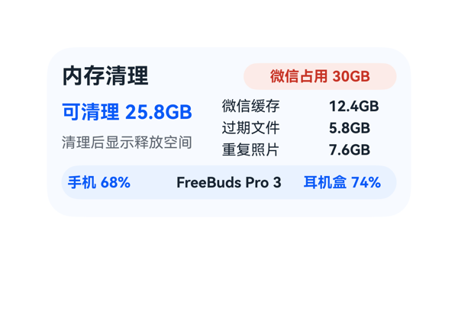 | 8.7 | 9 | 8.5 | 8.5 | 2 | · 底部 row 的三项宽度累加（72+8+120+8+72=280）超出 padding 后的可用宽度 266，存在数学上的轻微溢出隐患；当前依赖实际字宽和 spaceBetween 兜底，截图无可见问题但风险存在 · 底部胶囊条与上方主体内容视觉权重相近，未通过更明显的位置/分隔强调'底部状态条'语义 | 截图未观察到任何元素堆叠、截断或溢出卡片边界。Column 总高 24+6+50+6+28=114 加上 padding 24=138 落在 140 之内；顶部 Row 标题 100+8+126=234 落在 276 之内；中部 body 122+10+144=276 满铺。底部胶囊条三项内容'手机 68% / FreeBuds Pro 3 / 耳机盒 74%' 在截图中均完整可见，未被裁切，但 DSL 层面其内宽累计 280 略大于 266 可用宽（依赖 spaceBetween 与实际字宽容忍），是潜在隐患，因此不打到 9。按钮区不适用。整体干净，无文字被截断或组件被遮挡。 | 用户明确要求底部展示手机剩余电量百分比、当前连接的蓝牙设备和耳机盒电量百分比，截图中底部胶囊条已完整呈现'手机 68%'、'FreeBuds Pro 3'、'耳机盒 74%'三项信息，且数据正确来源于 dataModel.cleanup.* 字段。尺寸 2x4 (300x140)、catalogId、version、updateDataModel.path/value 等硬约束均满足；eventCandidates 为空，无需绑定 onClick；assetCandidates 为空，未引入非法素材。略微扣分在于用户原意'底部'的强调以胶囊条实现可读，但与主体内容视觉权重接近，未做明显区隔。 | 截图整体观感专业、克制：浅蓝底色 #F7FAFF 与底部胶囊 #EAF2FF 形成呼应，主色蓝 #0A59F7 与红警示 #C73426 各司其职，文字层级清晰（18 标题 / 16 主值 / 12 辅助），仅保留标题和主值两个最强字重，间距舒适。状态徽章'微信占用 30GB' 圆角胶囊样式得体，与底部胶囊条视觉语言一致。
Case-06-006-v1-v1 | 手机老是提示存储空间不足，拍照都拍不了。能不能帮我做个一键清理的卡片，点一下就自动把缓存垃圾、重复照片、卸载残留那些全清掉，清完告诉我释放了多少空间。 |  | 8.7 | 8.5 | 8.5 | 9 | 3 | · 理论纵向占用 144vp 超出 2x4 卡片高度 140vp 共 4vp（root itemMargin=6 累加所致），需将 root.itemMargin 由 6 调小或缩减某子组件高度以确保完全装下 · 按钮文案'打开存储'与用户'一键清理'的语义预期有偏差（受 dataModel.actionLabel 约束，但跳转系统设置页后仍需用户手动操作，并非真正'一键完成'） · category_row 内三个子卡 padding 仅 2vp，文字距卡片左边沿较近，视觉上略显贴边（图中可观察到'2.3GB'/'1.5GB'/'0.8GB'距白卡左缘非常近） | 从截图中观察：标题'存储清理'与主指标'预计释放 4.6GB'位于左上，未被截断；右上'可前往系统清理'右对齐显示完整；三个白底子卡片（缓存垃圾/重复照片/卸载残留）等宽并列，'2.3GB'/'1.5GB'/'0.8GB'数字与下方标签均无截断；底部绿色'打开存储'按钮完整显示，胶囊圆角与卡片圆角（22）协调，按钮热区约 276×32vp 满足 ≥24vp 要求。底部锚定距卡片下边约 8-10vp，符合规范。无元素堆叠遮挡现象。不过按公式核算 root Column 纵向占用 = 12(padding-top) + 40(top_row) + 6(itemMargin) + 36(category_row) + 6(itemMargin) + 32(button) + 12(padding-bottom) = 144vp，理论超出 140vp 卡片高度 4vp，截图中靠 clip 裁掉了底部 4vp 内边距，视觉上无明显异常但理论上存在微量溢出风险。 | 截图中卡片完整呈现了用户要求的存储清理信息：标题'存储清理'、预计释放空间'4.6GB'、三种垃圾类型（缓存垃圾2.3GB、重复照片1.5GB、卸载残留0.8GB）以及底部CTA按钮'打开存储'。底部绿色按钮已正确绑定 eventCandidates 中的 clickToDeeplink 事件，参数与契约完全一致。size=2x4、root 尺寸/catalogId/version/updateDataModel 等硬约束均满足。轻微扣分点：用户原始诉求是'一键清理'自动完成，但卡片按钮文案为'打开存储'（来自 dataModel.actionLabel），实际行为是跳转到系统存储设置页而非自动清理，行为与文案均与'一键清理'的直觉预期有差距。 | 截图整体观感干净专业：浅灰底（#FFF7F8FA）搭配白色子卡片与深绿强调色（#FF0A7F68），配色克制和谐；主指标'预计释放 4.6GB'使用较大绿色字重，与黑色标题形成清晰的视觉层级；右上角'可前往系统清理'灰色副信息对比得当不抢戏；底部绿色胶囊按钮在白底上识别度强，文字白色清晰可读。三个白色子卡片圆角统一（borderRadius:10），留白合理。无渐变、无装饰堆砌，风格符合 HarmonyOS 卡片克制风格。
Case-06-007-v1-v1 | 我妈手机用了三年没清过垃圾，微信占了三十个G都打不开了。帮我做个清理卡片，点一下自动扫微信缓存、过期文件、重复照片，清完告诉她清了多少空间，顺便把超过一年没打开的APP列出来问她要删哪些。 |  | 4.6 | 6 | 4 | 3.5 | 6 | · 清理项名称'微信缓存'/'过期文件'/'重复照片'全部被截断为'微信...'/'过期...'/'重复...'，用户无法识别清理对象 · APP名称'旧版网盘'/'美颜相机'被截断为'旧...'/'美...'，影响待删APP的可读性 · 右上角'去存储设置'按钮文字渲染异常，中部字符出现叠切/伪影，CTA不可读 · 主指标'已释放 12.6GB'在主区域和底部横条重复显示，浪费信息位 · 勾选方块在窄列中体积过大，挤压文字标签可写宽度，是截断的根因 · 底部白色横条紧贴卡片底边，留白偏紧 | 截图中最突出的布局问题：1) 多处文字截断——左列三个清理项名称'微信缓存'→'微信...'、'过期文件'→'过期...'、'重复照片'→'重复...'，右列APP名称'旧版网盘'→'旧...'、'美颜相机'→'美...'，受保护信息（清理对象/待删APP名）被截断违反硬约束；2) 右上角按钮文字'去存储设置'渲染异常，字符'储'中部有叠切伪影，CTA 视觉不可读；3) 底部白色横条'已模拟扫描 ... 已释放 12.6GB'紧贴卡片底边，留白约4-6vp，略显局促；4) '已释放 12.6GB'在主指标和底部横条出现两次，违反信息不重复原则；5) 勾选方块宽度94-80vp中图标占比较大，导致文字标签可写宽度不足，是截断的根因。 | 用户要求做一张清理卡片，展示微信清理结果、释放空间、列出一年未打开的APP供选择删除。从截图看：标题'微信清理'、主指标'已释放 12.6GB'、'微信占用 30GB'都呈现了；三个清理项（微信缓存/过期文件/重复照片）以勾选框形式呈现且均默认勾选；右侧'一年未打开APP'列出了旧版网盘、美颜相机、智慧生活三项，其中'智慧生活'因canUninstall=false被处理为不可卸载的系统项（用黄色文字+·系统后缀标识），这体现了对数据语义的理解；底部还有'已模拟扫描'和'去存储设置'按钮，onClick 正确映射到 clickToDeeplink 的 storage_settings 事件。但问题在于：清理项名称被严重截断成'微信...'/'过期...'/'重复...'，APP名称被截断成'旧...'/'美...'，用户无法看清清理对象和待删APP是什么，信息有效性大打折扣；底部'已释放 12.6GB'与上方主指标完全重复，浪费信息位。 | 配色为深绿#007D6C + 浅灰底#F7FAFC + 黄色#9F6B00（系统不可删），整体配色和谐、有层次。但存在明显视觉问题：1) 右上角'去存储设置'按钮文字渲染异常，从截图中可看到中间字符'储'被叠/切，显示成类似'去古设呈'的乱码效果，按钮视觉严重受损；2) 三个绿色填充勾选方块体积过大（看起来约20-24px），与紧凑的行高不协调；3) 底部白色横条里'已释放 12.6GB'与上方主指标重复，视觉上冗余；4) 字号层级基本合理（15标题/12主指标/10-9正文），但因为截断，层级感被破坏。
Case-06-008-v1-v1 | 帮我做个清理卡片，点一下自动清垃圾和重复照片，清完告诉我腾了多少空间。 |  | 8.7 | 9 | 8.5 | 8.5 | 2 | · bottom_row 设置了 justifyContent:flex-end 配合 paddingLeft:176，意图把按钮推到右下，但实际渲染按钮落在左下，与 DSL 声明的意图不一致；视觉上虽与 free_text 形成左列对齐仍可用，但失去明确右下 CTA 位的语义。 · Button 热区 28vp 略低于理想 40vp，对点击友好性有轻微影响（仍在 24vp 最低线之上，可接受）。 | 截图逐项核查：标题、状态、主指标、两条明细行、CTA 按钮均完整可见，无任何文字截断或裁切；未观察到元素堆叠遮挡；卡片底边到按钮底边约 12vp，符合 2x4 规范的 10-14vp 区间。Header/Middle/Bottom 三段纵向总和 12+24+8+48+8+28+12=140 恰好填满，无溢出。底部 Row 设置了 justifyContent:flex-end + paddingLeft:176，但实际渲染按钮落在左下，与 DSL 意图不符；好在视觉上与左侧主指标列对齐后并未破坏布局，可视作可接受偏差。 | 截图中可见标题'内存清理'、绿色状态徽章'清理完成'、主指标'腾出 8.6GB'、明细'缓存垃圾 5.2GB / 重复照片 3.4GB'，以及蓝色 CTA 按钮'查看存储'。所有数据通过 {{ $__dataModel... }} 表达式正确读取；onClick 中的 call/args 与 eventCandidates 完全一致；createSurface 为 2x4（300x140）、catalogId 与 version、updateDataModel.path/value 均符合协议。唯一小瑕疵是底部 CTA 按钮实际渲染在左下而非 DSL 设定的右下，与 free_text 垂直对齐后视觉上反而形成清晰的左列信息轴，可接受但不完美。 | 截图整体观感克制专业：浅灰底 #F7FAFC 上深色主标题、绿色徽章与蓝色主指标构成清晰的色彩层级；'腾出 8.6GB' 用 24px 加粗蓝色作为最强视觉锚点，其余正文 12px、深灰副标题统一；左右两列对齐工整，留白舒适。唯一小遗憾是蓝色按钮出现在左下而非常见的右下 CTA 位，视觉重心略偏左。
Case-06-009-v1-v1 | 我手机128G用了三年微信占了四十多G照片也一万多张根本没法手动清理。帮我做个清理卡片，智能扫描微信里三个月前的缓存文件、过期文档、重复照片和相似连拍，分类列出来让我勾选，一键清理后告诉我各项分别清了多少、总共腾了多少空间，顺便把超过一年没打开过的APP按最后使用时间排序列出来，标出哪些是预装不能删的、哪些是可以卸的，让我批量勾选卸载。 |  | 6.4 | 5 | 7 | 7.5 | 4 | · categories[].rule（三个月前/可移除/含连拍）字段在DataModel中存在但DSL无任何组件绑定，截图中完全未渲染，用户看不到'为什么是这些分类'的说明 · apps[].lastUsedText（18个月未打开/16个月未打开）字段同样未被绑定渲染，'按最后使用时间排序'的关键时间信息缺失 · DataModel中checked=true的预选项在截图中5个checkbox均显示为空心圆，未呈现选中态可视化 · main_row高度60相对140卡片偏小，导致卡片中下部留白偏多，视觉密度不均（属于设计选择） | 截图显示所有文字均完整呈现，无截断/裁切/换行丢失；左列（3个类别）与右列（2个APP）整齐分列，checkboxes与名称、大小、标签均水平对齐良好，'本次可腾 18.6GB'和'查看存储'按钮在Row内垂直居中、距卡片底边约10vp的留白符合2x4规范。Stack/层叠遮盖未出现，无元素超出卡片边界。但main_row实际高度仅60（3个18行+两个2margin），相对140卡片高度明显偏小，使中下部留白较多、视觉密度前重后轻——这是设计选择造成的主观空旷感，非溢出/截断类硬伤。 | 用户明确要求显示'三个月前的缓存文件'对应的规则（DataModel中categories[].rule：三个月前/可移除/含连拍）以及APP的'最后使用时间'（DataModel中apps[].lastUsedText：18个月未打开/16个月未打开），但截图中仅呈现了名称、sizeText和tag两个字段，rule与lastUsedText在DataModel中存在但DSL没有任何组件绑定它们，导致用户无法判断'为什么是这些分类'和'APP到底多久没用了'，是核心指令遵从的缺失。checkboxes、各类目大小、APP预装/可卸标签（黄色/绿色）、'本次可腾 18.6GB'、底部按钮clickToDeeplink到设置-存储均按要求落实，尺寸2x4（300x140）、catalogId（ohos.a2ui.extended.catalog）、version（v0.9）、updateDataModel.value与TaskSpec一致等硬约束均满足；截图中所有checkbox都呈空心圆，未呈现DataModel中checked=true的选中态，用户无法看到预选项。 | 截图整体配色和谐：浅蓝白卡片底（#F7FAFF）干净专业，主色蓝色（#0A59F7）用于状态文字'建议清理 18.6GB'和底部CTA按钮形成视觉焦点，深灰黑（#182431）正文可读性高，预装/可卸标签分别用黄（#9A6700）/绿（#008A4E）双色强化语义识别。字体层级清晰：标题16-20粗体、正文12-14。底部圆角蓝白按钮居右、视觉重心正确。整体观感专业克制。
Case-06-010-v1-v1 | 给我生成个清理卡片组件，一键清垃圾清完告诉我腾了多少，别再只弹个'清理完成'啥也不说。 |  | 8.9 | 9 | 8.5 | 9 | 2 | · 左列内卡 padding=4 较小，三行内容与卡片边缘略显贴近，建议调整为 8 增加呼吸感（轻微，非必要） · Button 字体颜色使用 '#FFFFFFFF'（8 位带 alpha）虽合法但不够规范，建议用 '#FFFFFF' | 截图无任何堆叠、重叠或文字截断。左右双列布局对称：左列 112 宽白色圆角卡完整居中显示三行内容，右列 152 宽自上而下排列状态/明细/明细项/按钮，均在 140 高度内完整呈现。'2.4GB'、'已释放空间'、'打开存储空间'等受保护文本均无裁切，按钮 132×28 尺寸热区充足，底边距卡片下边约 12vp 在合理范围。 | 截图清晰呈现了用户核心诉求：左侧白色卡片给出标题'内存清理'、大号主指标'2.4GB'及'已释放空间'标签，右侧展示'上次清理已完成'状态、清理明细（应用缓存 1.6GB、临时文件 820MB），并提供'打开存储空间'按钮，对应 clickToDeeplink 事件参数与 TaskSpec 完全一致。dataModel 所有字段均被正确引用，无遗漏。size=2x4、catalogId、version、updateDataModel.path=/ 等硬约束全部满足。 | 截图整体配色为低饱和的薄荷绿底 + 白色内卡 + 深绿点缀，色系统一和谐；前景深绿文字在浅绿底上对比度足够，2.4GB 大数字使用深绿加粗与按钮同色形成视觉锚点，层次清晰；字号阶梯 32/16/14/13/12 合理，最强字重仅出现在 2.4GB 与'上次清理已完成'上，克制专业。留白疏密合适，无明显空洞或拥挤。
Case-07-001-v1-v1 | 我报名了下个月的越野跑比赛，做个赛事倒计时卡片，顶部显示赛事主题图标和名称，中间用大号数字显示距离开赛倒计时天数，底部放一个按钮显示今日运动计划和配速建议，点击直接打开运动健康的锻炼Tab。 |  | 6.8 | 5.5 | 6 | 8.5 | 4 | · 顶部赛事图标在截图中渲染为灰色矩形（资源未加载/缺图），未呈现越野跑主题图标 · DataModel 中的 todayPlan（'今日 8km 轻松跑'）与 paceSuggestion（'配速 6'10"/km'）两条信息完全未在卡片上呈现，违背用户'显示今日运动计划和配速建议'的明确诉求 · 按钮文案'今日计划 · 配速建议'只是泛化 CTA，并未承载具体的计划/配速数据，导致信息密度低 · countdown_row 高度设为 44 但 countdown_label 高度 18 + 数字 44 存在 baseline 对齐但垂直居中不够精细，视觉上'26'与'天'基线对齐可以再优化 | 截图整体无文字截断、无元素堆叠重叠；卡片内容垂直分布为 header / countdown / button 三段，间距与居中对齐均良好；'26 天' 与 '距离开赛' 水平基线对齐协调；'云岭越野挑战赛' 标题完整显示、未溢出；按钮宽度 244 居中于 276 内容区，两侧留白对称，热区 32vp 满足 ≥24vp 要求。唯一可观察的微瑕是顶部图标的灰色方块在视觉上略显突兀，但未造成文字遮挡或溢出。底部按钮底边到卡片底边距离约 16-18vp，略偏大但未越界。 | 截图中顶部图标位置仅显示为一块灰色矩形（疑似资源未加载/占位），未能呈现真正的赛事主题图标；赛事名称'云岭越野挑战赛'正确显示；中部大号'26 天'倒计时数字呈现清晰；底部按钮存在但按钮文案仅为通用 CTA'今日计划 · 配速建议'，DataModel 中实际存在的 todayPlan='今日 8km 轻松跑' 与 paceSuggestion='配速 6'10"/km' 两条关键数据未在卡片任何位置呈现，用户明确要求的'今日运动计划和配速建议'信息严重缺失；onClick deeplink 配置正确、size=2x4/catalogId/version/updateDataModel 协议合规。综合来看主要诉求部分满足，但计划与配速两条核心信息完全缺失，扣分明显。 | 整体采用浅绿底+深绿强调的配色，主题契合越野跑运动氛围，配色和谐；标题、倒计时数字、按钮文字在浅绿底上对比度充足、清晰可读；'26'数字字重 700 视觉焦点突出，'距离开赛/天' 辅助层级清晰；按钮采用胶囊形（borderRadius 16）绿底白字，形态专业。主要扣分点：顶部赛事图标渲染为灰色色块（视觉上像未加载/缺图），破坏了顶部信息完整感与精致度。
Case-07-003-v1-v1 | 帮我做一个距离大湾区城市马拉松倒计时卡片，整体用偏深色的渐变紫色风格，有点夜跑的感觉。中间突出显示距离比赛还有32天，让我一眼就能看到。下面再显示今天的运动计划，比如8km配速慢跑，方便随时查看。整体看起来有运动氛围，又简洁高级 |  | 8.7 | 9 | 8.5 | 8.5 | 3 | · plan_row 右侧 padding 仅 6vp，导致 '去锻炼' 按钮与卡片右内边距略显局促，建议加大到 10vp 提升呼吸感 · countdown_row 内 label '距离比赛还有' 与 unit '天' 高度差 4vp，垂直居中后与 32 数字的视觉重心轻微错位（截图观感可接受但不完美），可通过显式 baseline 对齐优化 · header_row 中 RUN 徽标与 eventName 之间留白较大（合计 184/276，剩余 92vp 居中分布），视觉上 RUN 与标题距离稍远，可微调 itemMargin 或去掉居中改靠左对齐更符合运动计时卡的阅读习惯 | 截图中所有元素均落在 300x140 卡片内，未见文字截断或溢出：标题、32 大数字、8km 配速慢跑、按钮文字均完整可读。三个子行（header_row/countdown_row/plan_row）纵向总高 22+4+48+4+32=110，加 padding 24 共 134，留 6vp 安全余量，无溢出。countdown_row 内 label(daysLabel h18) 与 unit(h22) 相对 32(h48) 垂直居中对齐，整体观感协调。按钮 '去锻炼' 热区 70x28vp ≥ 24vp 标准。未见 Stack 遮挡或元素堆叠。仅小瑕疵：plan_row 内 action_button 右侧距 row 右边距偏窄，与卡片右内边距仅 6vp，呼吸感略紧。 | 截图中清晰呈现 RUN 徽标 + 大湾区城市马拉松标题、距离比赛还有 32 天（32 数字显著放大居中）、今日运动计划 8km配速慢跑 与 去锻炼 按钮，所有数据模型字段均已绑定。深紫渐变背景贴合夜跑氛围。onClick.clickToDeeplink 事件及 uri 参数与 eventCandidates 完全一致。size=2x4、catalogId、version、updateDataModel.path='/value 全部符合协议。无多余元素。 | 截图整体观感专业克制：深紫到近黑的斜向渐变层次自然、营造夜跑氛围；白色 32 数字 + 紫色 RUN 胶囊标签形成清晰视觉锚点；底部 plan_row 使用半透明白色底块与紫色主按钮形成色彩呼应。字号层级清晰（10/12/14/16/40），最强字重集中在大数字 32 上，标题/单位为辅助字重。留白适中，对齐统一。轻微不足：底部 plan_row 与卡片底边之间留白略多、且按钮热区上下与 row 边缘几乎贴合，看起来略紧凑。
Case-07-004-v1-v1 | 我很喜欢看NBA，但是上班没法一直看比分。帮我做个赛事卡片，有勇士的比赛就自动弹出来提醒我，实时刷新比分和每一节的战况，第三节结束如果分差在5分以内就标个'焦灼'让我忍不住也得偷瞄一眼。 |  | 8.9 | 9 | 8.5 | 9 | 3 | · 卡片底部 note 与卡片下边距约 10px 留白略显空旷，可考虑缩短 itemMargin 或调整 note_row 位置以使整体更紧凑 · 焦灼徽章右边缘距卡片右边界过近（约 2px），视觉上略显贴边，可预留 4-6px 缓冲 · 缺少'自动弹出/实时刷新'相关的事件或按钮，eventCandidates 为空导致无法呈现用户提到的实时提醒动作（属协议边界，非卡片自身问题） | 基于截图观察：所有元素均落在卡片 300×140 边界内，无文字被裁切/截断/溢出；'焦灼'徽章、'89 - 86'主比分、Q1/Q2/Q3 胶囊及脚注均可完整阅读；'焦灼'徽章右侧紧贴卡片右边缘但未越界；period_row 内 3 个 88px 胶囊 + 8px 间距总和 280 恰好填满行宽，三块均匀无重叠；score_row 内 140px 主比分 + 8px + 132px 状态列共 280，状态列'第三节结束'与'勇士领先 3'纵向 2 行无溢出；'勇士领先 3'与左侧'89 - 86'虽近距离相邻但未发生层叠遮挡。仅极轻微瑕疵：底部 note 与卡片下沿间距稍大，造成下方有少量空白，但属于留白而非布局问题。 | 用户诉求均已在截图中清晰呈现：左上角有'NBA'小标识+'勇士 vs 湖人'标题，醒目的红色'焦灼'徽章在右上角（满足第三节分差≤5的提示需求），主比分'89 - 86'大字号展示，分节战况 Q1/Q2/Q3 三块小卡片完整列出，'勇士领先 3'用蓝色加粗突出来领先方，'三节后分差 3 分'作为补充说明。dataModel 路径与 TaskSpec 一致，updateDataModel.path='/'，catalogId/version/尺寸/根容器均合规。唯一遗憾是用户提到的'自动弹出提醒'/'实时刷新'属于服务卡片能力，eventCandidates 为空故无 onClick，属于协议允许范围（未编造事件）。 | 截图整体观感良好：浅蓝白底配深灰主文字，蓝色('#0A59F7')作为主色调用于'NBA'标签和'勇士领先 3'，与红色'焦灼'徽章形成对比，主比分 32px 加粗形成最强视觉锚点。Q1/Q2/Q3 三块浅蓝胶囊条均匀分布，过渡自然。文字层级清晰，标题(NBA)→主标题(勇士vs湖人)→主指标(89-86)→次级信息(第三节结束/勇士领先3)→节次详情→脚注，节奏感好。底部约10px 留白略显空但尚可接受，未出现明显土气或杂乱。
Case-07-005-v1-v1 | 我对象是乒乓球迷，但她上夜班没法看直播。帮我做个赛事卡片，有中国队比赛就自动弹提醒，实时刷比分和局分，她偷瞄一眼也不耽误干活。 |  | 8.7 | 8.5 | 8.5 | 9 | 2 | · dataModel.value.data.tableTennisMatch.title（'中国队比赛提醒'）字段未在截图中以独立标题/副标题形式呈现，仅以赛事名'WTT 新加坡站 女团'承担头部信息，标题信息未充分利用 · 当前局分'第4局 6:4'与左侧'局分 11:8 / 9:11 / 11:6'在视觉权重上略接近，蓝色高亮稍弱，若进一步加粗或加底色可更突出'实时局分'这一关键指标 | 截图逐项排查无明显问题：卡片上下无溢出，底部 footer_row 距底边约 12vp 处于安全范围；header_row 状态胶囊 72+赛事 196+间距 8=276 与父宽 276 精确对齐，'WTT 新加坡站 女团'完整无截断；score_row 三列（86+88+86+间距 8=268）合理居中于 276 父宽，'2 - 1'大字号完整居中、未被裁切；footer_row 局分 128+当前局 84+时间 48+间距 16=276 精确对齐，三个文本均完整呈现。文字无 ellipsis/clip 截断，无 Stack 叠层遮挡，整体布局干净稳定。 | 用户要求：乒乓赛事卡片、中国队比赛自动弹提醒、实时比分+局分、偷瞄一眼可用。截图中可见：'进行中'红色胶囊作为醒目标识（体现'弹提醒'语义）、中间大字号'2 - 1'实时比分、左右双方队名（中国队标红突出）、下方'局分 11:8 / 9:11 / 11:6'三局结果及蓝色'第4局 6:4'当前局分、'23:42'更新时间。size 2x4/catalogId/version/path 协议全部合规，无 eventCandidates 故未挂 onClick，无资产需求故未引入 Image，均符合约束。轻微扣分：dataModel 中显式存在 'title: 中国队比赛提醒' 字段，但截图中未以独立标题形式展示，仅以赛事名'WTT 新加坡站 女团'承担上下文，信息略未完全用尽。 | 截图观感克制专业：浅蓝（#F4F8FF）背景与红色中国队/进行中胶囊形成主辅配色，蓝色用于当前局分高亮，整体配色和谐；文字在背景上对比清晰、全部可读；字号层级合理——32pt 加粗'2 - 1'为最强视觉锚点，16pt 队名次之，12pt 底栏与 10pt 球员名依次递降；卡片圆角 22 视觉柔和、留白舒适；左右对齐统一、上下节奏均衡。整体气质符合'偷瞄一眼'的克制诉求。
Case-07-006-v1-v1 | 帮我做个赛事卡片，有我主队比赛自动弹提醒，实时刷比分，焦灼时刻标出来。 |  | 8.6 | 8.5 | 8.5 | 8.7 | 0 |  | 截图未观察到文字被裁切、元素堆叠、组件溢出卡片边界等问题。所有受保护文本（联赛名、提醒、队名、比分、阶段、焦灼、CTA）均完整显示。高度核算：root 140 - 上下 padding 24 = 116 可用；Column 子项 20+36+18+30 + 三段 itemMargin 3×3=9 = 113，剩余 3vp 余量紧凑但未溢出。横向 276 内的 score_row 三段（65+130+65 + 间距 16=276）正好填满，clutch_row 两段（72+132+8=212）通过 center 留出对称边距。底部按钮距底 12vp，处于 10-14 区间合规。扣分点：clutch_row 整体内容（'Q4 01:18' 与'焦灼时刻 · 分差 2 分'）虽然都显示出来，但二者在视觉密度上并列略挤，且焦灼文字为红+粗体，与'Q4 01:18'灰色形成左右重量不平衡，缺少一个分隔/底色区隔。 | 用户提出的四个核心诉求（赛事卡片、主队提醒、实时比分、焦灼时刻高亮）都在截图中可见且信息完整：顶部'提醒：赛前 15 分钟'体现主队提醒；中间大字'78 - 76'体现实时刷分（DataModel 绑定支持动态刷新）；'Q4 01:18'显示比赛阶段；'焦灼时刻 · 分差 2 分'用红色高亮焦灼状态。Button onClick 正确使用 eventCandidates 中的 clickToDeeplink，参数原样一致。size=2x4，root 300x140，catalogId 与 version 均符合协议。dataModel 路径与 TaskSpec 一致。扣分点：缺少一个'实时直播/进行中'的视觉锚点（例如 LIVE 小圆点或进行中标签），虽然数据结构支持实时刷新，但视觉上没有让用户一眼看出'比分在动'的暗示。 | 截图整体观感干净专业：浅蓝灰底（#F4F7FB）柔和不刺眼，黑色主文字与绿色 CTA（#007D5A）对比清晰可读，红色焦灼文字（#C4472D）与其余文字层级明显。'主队'用绿色标签、'客队'用灰色形成主客区分，是优秀细节。字号阶梯（32/12/10）层级清晰，最强字重集中在比分上，符合'一个最强字重'原则。对齐整齐（header 端对齐、score 与 clutch 行居中、按钮居中），留白密度合理，无空洞也无挤压。扣分点：焦灼状态目前仅靠文字颜色高亮，缺少色块底/pill 背景作为辅助强化；'客队'标签字号与'主队'一致但缺少与主队匹配的视觉重量，略有失衡。
Case-07-007-v1-v1 | 我是利物浦球迷但经常半夜比赛起不来或者第二天上班没法熬夜看。帮我做个赛事卡片，有利物浦比赛提前一天弹提醒告诉我明天几点开球，比赛开始自动刷新实时比分、控球率、射门次数，如果七十分钟后还是平局或者只差一球就在卡片上标个 |  | 8.7 | 8.5 | 8.5 | 9 | 3 | · dataModel 中的 title 字段 '利物浦比赛提醒' 未在截图中呈现 · 底部 '70分钟后仍平局' 与中部 '70' 焦灼' 的红色警示元素略密集，视觉上有重复感 · 主队'利物浦'使用红色（#E84026）区分主客队语义清晰，但客队'热刺'未使用任何区分色，可考虑用次级灰或蓝增强对比 | 截图中所有元素均在卡片边界内，未观察到文字截断、元素堆叠或溢出：顶部行'英超 第21轮 / 明天 03:00'与右侧'提前一天提醒'胶囊水平排列且无重叠；中部比分行'利物浦 / 1 - 1 / 热刺'居中均衡，字号最大处不超出容器；分隔线完整贯穿；状态行三个胶囊/文本紧凑对齐无挤压；底部'70分钟后仍平局'胶囊水平居中，底边距卡片底部约8vp，在合理范围内。受保护文本（比分、时间、队名、CTA式胶囊、警示标签）均完整可读。 | 截图清晰呈现了用户诉求的核心信息：右上角'提前一天提醒'蓝色胶囊满足了'提前一天弹提醒'的需求；'明天 03:00'明确了开球时间；中部的'利物浦 1 - 1 热刺'展示了主队标识（红色）与客队标识；分隔线下方的'控球 58%'和'射门 12:8'提供了实时数据；'70' 焦灼'红色胶囊和底部'70分钟后仍平局'粉色提示满足了'70分钟后仍平局或只差一球'的标记需求。尺寸2x4协议合规，catalogId/version/updateDataModel.path/value均正确。轻微扣分点：dataModel 中的 title 字段（'利物浦比赛提醒'）未在截图中呈现，虽然信息已通过其他元素传达，但若加入简短标题可更明确主题。 | 截图整体观感专业且契合主题：浅蓝渐变背景（#F4F8FF）清爽不刺眼；利物浦红（#E84026）作为主队标识和警示色形成视觉锚点，蓝色提醒胶囊形成对比呼应；字号层级清晰——32pt比分最为突出，16pt队名次之，10/11pt辅助信息收敛克制；圆角胶囊造型现代统一；分割线细而轻盈。略有不足的是底部'70分钟后仍平局'与中部'70' 焦灼'的红色警示元素密度略高，可考虑弱化其一以避免视觉重复。
Case-07-008-v1-v1 | 上次做的赛事卡片就显示两队队徽比分和比赛状态（进行中/已结束），我说了要控球率射门次数角球这些数据都没有。而且只关注了一支球队，我说了想看整个联赛前几名球队的比赛。终场也没有进球球员名单也没有主队赢了变色庆祝，请基于这些点优化下，重新生成新的卡片 |  | 8.3 | 8.5 | 7.8 | 8.3 | 5 | · 主队赢的庆祝在视觉上不够突出，缺少背景色块或高亮区域来强化'变色庆祝'的氛围 · 队徽圆形尺寸 22vp 偏小，文字可读性一般，建议放大到 26-28vp · focus_row 中 home_name(60) 与 away_name(64) 宽度不一致，导致主客队名视觉不对齐 · stats_row 三个文本宽度 90/80/80 不一致，导致 '控球' 列与 '射门''角球' 列间留白不均 · 状态文字 '已结束' 字号 10pt 偏小，与主比分 16pt 对比悬殊，层级略弱 | 截图中所有元素清晰可见，无堆叠重叠、无文字被裁切、无组件溢出卡片边界。header_row (16) + focus_row (28) + stats_row (14) + scorer_text (12) + match_list (30) = 100 + 4 个 itemMargin(2) = 108，加上 padding 20 = 128，落入 140 高度内，留白合理。左右对称布局，队徽、队名、比分、其他比赛三列结构对齐统一。轻微问题：focus_row 中 home_name (60) 与 away_name (64) 宽度接近但不一致，导致 '1. 曼城' 和 '3. 阿森纳' 视觉上略有错位；stats_row 三个文本 90/80/80 宽度差异使 '控球 58%-42%' 与 '射门 16-9' '角球 7-4' 中间留白不均匀。 | 截图显示用户提出的所有诉求都已落实：控球率 58%-42%、射门 16-9、角球 7-4 三项数据完整呈现；联赛其他比赛展示了 2v4 利物浦-热刺和 5v6 切尔西-纽卡两场；进球球员 '哈兰德 12' 78'，福登 54'' 显示在进球行；主队赢的庆祝用红色 '主队赢 · 庆祝' 文案、红色 '城' 队徽、红色进球文本三重表达。尺寸 2x4、root 300x140、catalogId/version/updateDataModel 等硬约束均满足。略有不足：主队赢的庆祝在视觉上还可以更突出（仅靠文字色变和队徽颜色变化），队徽尺寸 22vp 偏小，弱化了'庆祝'的氛围。 | 截图整体配色协调，暖色背景 #FFF3E8 搭配深色文字、红/绿色点缀，层级清晰：比分 3-1 最大（16pt），球队名次 12pt 加粗，进球与统计 10pt。最强字重 700 仅用于关键信息（队名、比分、队徽），符合'只保留一个最强字重'。队徽圆形处理有质感。不足之处：主队赢的庆祝感不够强烈，缺少背景色块或更高对比的视觉强调；'已结束' 状态文字 10pt 偏小，灰色 #5E6670 在浅背景上对比度一般；下方两场其他比赛的状态文字略小。
Case-07-009-v1-v1 | 生成个赛事卡片组件，有主队比赛自动弹提醒实时比分，上次只有比分其他数据一概没有。 |  | 9 | 9.5 | 9 | 8.5 | 4 | · header_row 子项总宽 league_col 140 + reminder_pill 140 + itemMargin 8 = 288vp，超出 276vp 12vp，存在潜在溢出风险 · score_row 子项总宽 home_block 90 + divider 1 + score_text 78 + divider 1 + away_block 90 + 4*itemMargin 6 = 284vp，超出 276vp 8vp，存在潜在溢出风险 · Stats 三块白底卡与「焦灼」纯红药丸在视觉上密度偏高，可适当弱化边框色或降低饱和度 · 缺少 2x4 卡片理想中的底部 CTA 按钮「查看详情」以增强可交互感 | 截图中无文字截断、无元素溢出卡片边界、无堆叠遮挡：联赛名与状态位于左上，醒目的提醒药丸在右上，绿色圆点+主队名+1vp 竖线+32px 大比分+1vp 竖线+客队名+灰点居中排布，三块统计卡等宽并列，关键状态药丸与说明文字居底排开，均在卡片内可见。底部动作区底边距卡片下边约 8-10vp，符合 2x4 规范。微扣：公式核算 header_row 子项总宽 288vp（140+140+margin 8）超出 276vp 行宽 12vp，score_row 子项总宽 284vp（90+1+78+1+90+margin 24）超出 276vp 8vp；实际渲染虽未截断，但存在潜在溢出/被裁切风险，需收窄子项宽度至安全值。 | 截图中完整呈现了联赛名「城市超级联赛」、比赛状态「下半场 68'」、主队「海港主队」、客队「江城竞技」、比分「2 - 1」、提醒药丸「提醒：开赛前 15 分钟」、控球率 58%、射门 12-7、角球 5-3、关键状态「焦灼」与「领先 1 球，实时关注」共 10+ 条字段，回应了用户「上次只有比分其他数据一概没有」的诉求，指令落实非常充分。size=2x4、catalogId、version、updateDataModel 全部合规。eventCandidates 为空无需 onClick，符合要求。仅轻微扣分：缺少 2x4 卡片理想中的底部 CTA「查看详情/进入赛事」按钮以进一步引导用户查看实时进程。 | 截图整体配色克制专业：浅蓝灰底 #F4F7FB + 主队品牌绿 #007D5A + 暖橙提醒底 #FFF2E1/#B7651B + 关键红 #C4472D，三块白底统计卡有清晰边框与圆角，层次分明。字重梯度合理（800 比分主指标 vs 700 球队名/角标 vs 500-600 辅文），比分 32px 是全卡唯一最强字重。留白密度舒适、对齐统一。微扣：Stats 三卡与「焦灼」底色为纯白/纯红，与卡片底色形成大量高对比色块，整体偏密，可考虑更通透的底色或降低边框色对比。
Case-08-001-v1-v1 | 生成一个睡眠卡片，显示睡眠不足提醒和闹钟按钮，还要根据我的睡眠数据自动推荐最佳入睡时间。 |  | 8.8 | 9 | 8.2 | 9 | 3 | · 右侧 alert 文本'睡眠不足，建议今晚提前休息'在 132 宽 / fontSize 11 下换行后'息'字单独成行，行末留白过大 · action_panel 无容器背景，与左侧 sleep_panel 白色面板不对称，'23:10' 与按钮在浅蓝底上略显漂浮 · 左右两栏内容密度差异：左侧 3 行文字，右侧 1 行 label + 1 行数值 + 1 个按钮，视觉重量略不平衡 | 截图无溢出、无截断、无 Stack 遮挡。Row 内 156+12+104=272 ≤ 内容区 276，sleep_panel 高 116 与 action_panel 高 116 在 alignItems:center 下纵向居中无挤压。左侧三行文本（标题 18+数值 28+预警 32=78，加 2 个 itemMargin 6 共 12，总 90）在 116 内容高内居中渲染，未触发裁切。右侧 bedtime_label 16+bedtime_text 28+alarm_button 32=76，加 2 个 itemMargin 10 共 20，总 96 ≤ 116，留白合理。'闹钟'按钮 88×32 热区超过 24vp 最低要求。卡片底边到内容底部留白约 12vp，符合 2x4 区间 10-14vp 要求。受保护文本（标题/时长/预警/推荐时间/按钮文字）均完整可见，无 ellipsis 截断。 | 截图中用户三项核心诉求均已落实：左侧白色面板内显示'睡眠提醒'标题与'5小时42分'时长、红色'睡眠不足，建议今晚提前休息'预警文字；右侧显示'推荐入睡 23:10'推荐时间；底部'闹钟'按钮配置了 eventCandidates 中原样的 clickToDeeplink 事件，参数 bundleName/abilityName/uri 与契约一致。dataModel 三个字段都通过 {{ $__dataModel.sleep.xxx }} 绑定，截图中实际渲染出对应值。size=2x4、catalogId、version、updateDataModel.path=/、root width/height/borderRadius/clip 等硬约束均满足。仅扣 1 分：sleep_panel 与 action_panel 之间未做对称的视觉包装（右侧 action_panel 没有与左侧 sleep_panel 相同质感的容器），呈现略偏 '主-辅' 而非 '并列' 的观感，可读但不够均衡。 | 截图整体配色克制：浅蓝 #EEF5FF 底色 + 白色左面板 + 深蓝 #1261A6 强调色 + 红色 #A14254 预警色，色相协调，色温统一。字号阶梯 14/20/20/11/12 清晰，主数值与时长用 20px 粗体作为最强字重，无第二强字重干扰。蓝色'闹钟'按钮在浅蓝底上对比度足够，白色文字可读。扣分点：1) 红色 alert 文本'睡眠不足，建议今晚提前休息'在 132 宽容器中以 11px 渲染时只换行一次，'息'字单字独占第二行，行末留白过大、视觉不规整；2) 左右面板一个白底一个透明蓝底，缺少对称感，'23:10' 与按钮漂浮在底色上略缺锚定。
Case-08-002-v1-v1 | 我最近总是熬夜，帮我做一个睡眠监督卡片，顶部用睡眠图标加标题显示当前睡眠状态，中间用一个圆环进度图展示昨晚睡眠时长占8小时的比例，右侧显示具体睡了几个小时，如果不足7小时标题要标红提醒我早睡，底部放一个按钮点击能直接打开闹钟应用设置早睡提醒。 |  | 8.9 | 9 | 8.5 | 9 | 3 | · 「目标8小时」由表达式字符串拼接而成，缺少中英文之间的空格，影响可读性 · 底部按钮宽度 168 偏窄，视觉上未与卡片左右边界形成有效锚定，建议加宽至 220~240 · 按钮在内容区中居中（因 root alignItems:center）导致按钮相对卡片整体略偏中上，未能紧贴底部 8-12vp 安全区 | 从截图中可观察到：① 顶部 SLP 徽标与标题、状态文字排布整齐，未重叠；② 圆环进度与右侧主数值在垂直方向居中对齐良好，无堆叠遮挡；③ 「6.2小时」与「目标8小时」在 100x50 区域内纵向居中，无截断；④ 底部按钮完整可见，文字「设置早睡提醒」未截断；⑤ 按钮底边到卡片底边留白约 10vp 左右，满足 2x4 不大于 16vp 的约束；⑥ 卡片右侧整体留白略多，导致按钮偏中而非贯通底部，是布局上唯一可优化点。无任何文字被裁切或元素溢出。 | 截图中可见顶部 SLP 蓝色徽标 + 红色「睡眠不足」标题 + 灰色状态「昨晚偏晚入睡」均按要求呈现；中间圆环进度图正确显示约 78% 比例（蓝色弧段约占四分之三强），右侧「6.2小时」主指标和「目标8小时」副指标清晰可见；底部「设置早睡提醒」按钮存在且 onClick 正确调用 eventCandidates 中的 clickToDeeplink（bundleName/abilityName 与闹钟应用一致）。因数据中 durationHours=6.2 < 7，标题已按规则标红。唯一轻微不足是「目标8小时」字面拼接缺少空格，可读性略受影响。 | 截图中整体配色和谐：深蓝紫（#354A8C）作为主品牌色用于徽标/进度环/按钮，红色（#C73426）仅用于警示标题，灰色系（#99000000/#E5000000）用于副文本，对比度好，前景文字在浅灰卡片底上清晰可读。字重层级清晰（标题 14/700，主数值 20/500，按钮 14/500），仅一个最强字重。底部按钮宽度 168 在 276 内容区里略偏窄居中，视觉上略微「浮」在卡片中央偏右，未能形成底部贯通感，是主要扣分点。
Case-08-003-v1-v1 | 帮我做一个睡眠监测桌面卡片，整体用深紫色的夜晚渐变风格。上面显示“睡眠不足”的提示，中间突出展示我的睡眠时长“6小时45分”，用一个圆环来表现睡眠状态，让人一眼就能看懂。下面放一个“设定早睡提醒”的按钮，带闹钟图标，方便快速设置提醒。整体看起来安静、柔和一点，有科技感和高级感 |  | 2.9 | 3 | 2.5 | 3 | 6 | · 核心指标 '6小时45分' 在截图中完全未渲染，duration_text 元素缺失 · 深紫色夜晚渐变背景（linearGradient）未在截图中体现，卡片背景为白色 · 白底上浅紫粉标题/标签对比度极差，文字几乎不可读 · 卡片中下部存在大段空白区域，按钮上方留白过多 · 按钮缺少用户要求的闹钟图标（受协议 emoji 限制，需用文字/前缀或符号替代） · 标题 '睡眠不足' 水平位置略偏中线右侧，对齐不完美 | 截图中最严重的布局问题是 duration_text '6小时45分'完全不可见，作为本卡片最核心的指标文本缺席；Row 容器 content_row 内 64 高度应能容纳两行（label 14 + text 30）但只显示了 label。卡片整体渲染区域看起来高度大于 140，下方按钮到卡片底边出现明显大段留白，按钮居中悬浮在中上部。圆环和文字标签垂直方向上对齐尚可，但 '睡眠不足' 标题水平居中偏移到了中线以右位置（可能与 padding 影响有关）。 | 用户最核心的诉求'突出展示睡眠时长6小时45分'在截图中完全看不到任何数字时间，duration_text 元素未渲染出来，属于关键信息缺失。深紫色夜晚渐变背景在截图中完全没有显示，卡片整体呈现为白色背景，与'深紫色的夜晚渐变风格'严重不符。圆环元素、'设定早睡提醒'按钮存在并绑定了正确的 clickToDeeplink 事件，但用户要求'带闹钟图标'因协议禁止 emoji 而无法满足。整体无法体现'安静、柔和、有科技感和高级感'。 | 截图中最显著的视觉问题是深紫色渐变背景完全未渲染，导致所有元素悬浮在纯白背景上。'睡眠不足'标题（#FFD7E8 浅粉）在白底上对比度极差，'睡眠时长'标签（#C9B8EA）也几乎看不清，失去了深紫夜色应有的氛围。卡片中下部存在大段无内容留白，整体观感简陋、苍白，与用户期待的'高级感、科技感'相去甚远。
Case-08-004-v1-v1 | 我睡眠质量太差了，早上醒来总感觉没睡够但又不知道问题在哪。帮我做个睡眠卡片，连我的手环数据自动生成昨晚的睡眠报告，几点睡的几点醒的，深睡浅睡各占多少，打呼噜了没。 |  | 6.4 | 7 | 8 | 5 | 3 | · 截图中主指标"6小时48分"在duration_col列宽88px、字号20pt下被截断，仅渲染为"6小时48"，"分"字缺失 · duration_col宽度(88px)不足以容纳20pt字号下"6小时48分"完整宽度（约106-110px） · 受保护的主指标文本被裁切，违反"放不下应缩字、删弱信息或换尺寸"原则 | 截图中唯一且严重的布局问题是主指标区文字截断：蓝色"6小时48分"因duration_col宽度88px不足以容纳20pt字号下的完整文本（实际渲染约需106-110px），"分"字被列右边界裁切，用户最关心的核心数据呈现不完整。其余header_row（标题+时间区间+质量偏低徽章）、stage_col（深睡/浅睡两行）、snore_col（打呼噜+12分钟）、bottom_row（手环数据已同步+查看详情按钮）布局均正常，无堆叠、无Stack遮挡、无组件溢出卡片边界，按钮热区充足、底部到边距合理。 | 用户原始诉求包含睡眠时长、起止时间、深浅睡比例、打呼噜信息。DSL中所有字段都正确绑定到DataModel，事件call指向clickToDeeplink且参数bundleName/abilityName/uri与eventCandidates完全一致；size=2x4、catalogId='ohos.a2ui.extended.catalog'、version='v0.9'、updateDataModel.path='/'等硬约束全部满足。但实际渲染中睡眠时长主指标"6小时48分"的"分"字因duration_col列宽88px不足被右边界裁切，截图中仅显示"6小时48"，总时长的计量单位缺失；时间区间(23:48-06:36)、深睡18%、浅睡62%、轻微打呼12分钟、查看详情按钮等其余字段都正确呈现。 | 整体配色克制和谐，浅蓝底(#F7FAFF)配深色标题、蓝色主指标(#0A59F7)与琥珀色"质量偏低"徽章形成清晰焦点与语义对照；字号层级分明（标题14pt加粗、时间10pt、主指标20pt加粗、辅助12pt），字重对比合理、只有一个最强字重；留白舒适、左右对齐统一，前景文字在浅蓝底色上清晰可读，无配色冲突或可读性问题。
Case-08-005-v1-v1 | 我爸打呼噜特严重我妈老抱怨睡不好。帮我做个睡眠卡片连他手环，自动生成昨晚睡眠报告，几点睡的几点醒、打呼噜多久、呼吸暂停了几次，风险高就标红提醒该去医院看看了。 |  | 9.1 | 9.5 | 8.6 | 9 | 4 | · 风险徽标'高风险'视觉权重偏小，12px 字号在强语义风险强调场景下不够醒目 · 底部 alert_text（170宽）与 detail_button（90宽）之间 10vp 间距相对于 276 行宽，左侧显得略有空旷，视觉重心略偏左 · 两块指标卡（左侧时间卡 116 + 右侧呼吸卡 150）宽度差异较大，左卡 padding 6 后内容偏紧，右卡内容居左对齐后右侧留白偏多 · textOverflow:'none' 普遍设置：当前文本均能容纳故无影响，但若数据动态增长存在潜在溢出风险（建议改为 ellipsis 作为降级策略） | 截图显示三行布局无任何元素堆叠、溢出或截断。top_row（标题+徽标 28vp）+ 6vp 间距 + metric_row（两块指标卡 44vp）+ 6vp 间距 + bottom_row（警示+按钮 32vp）+ 上下各 12vp padding = 140vp，精确填满 2x4 卡片，无溢出。metric_row 中 sleep_time_panel 116 + 10 + breath_panel 150 = 276，恰好填满行宽。bottom_row 中 alert_text 170 + 10 + detail_button 90 = 270，留 6vp 余裕，安全不溢出。Button 热区 90x32vp（>24vp）充足，受保护文本（标题、时间值、警示、CTA）均完整可读，无文字被裁切。唯一微瑕：徽标 width 72 略宽于内容，'高风险'三字居中后两侧留白稍大，但不影响阅读。 | 截图中清晰呈现了用户要求的全部核心信息：标题'昨晚睡眠报告'、入睡-醒来时间'23:42-06:18'、打呼噜时长'1小时36分'、呼吸暂停次数'8次'、高风险红色徽标'高风险'、红色警示文本'风险偏高，建议就医'以及蓝色'查看详情'按钮，事件绑定 clickToDeeplink 与 TaskSpec 中 eventCandidates 完全一致。dataModel 字段全部通过 {{ $__dataModel.sleep.xxx }} 正确读取，尺寸 2x4（300x140）、catalogId、version、updateDataModel.path=/ 等硬约束全部满足。size 与协议合规。唯一可挑剔的是：没有显式使用 assetCandidates（本次为空集，故无扣分）。 | 截图整体观感专业克制：浅灰底（#FFF7F8FA）+ 白色卡片+红色风险徽标+蓝色 CTA 的配色层级清晰，红色与蓝色在浅底上对比鲜明，文字可读性强。标题 16px 粗体作为最强字重，中部数值 14px 粗体次之，标签 12px 较浅，构成清晰的三级字号阶梯。两块指标卡圆角统一，padding 一致。底部红色警示文字 + 蓝色按钮形成稳定的视觉锚点。略有不足：徽标'高风险'字号 12px 偏小，作为风险强调元素视觉权重略弱；左下红色警示与右下蓝按钮之间留白略多，整体重心略偏左。
Case-08-006-v1-v1 | 帮我做个睡眠卡片连手环，自动生成昨晚睡眠报告，打分，低于60分给改善建议。 |  | 8.8 | 9.5 | 8 | 8.5 | 3 | · Progress 组件 backgroundColor:#FFE5E5EA 使环形进度外围出现明显方形灰底，破坏环形视觉 · Stack(64x56) 包裹 Progress(56x56) 时出现约 4vp 的不可见空白，叠加灰底使进度环区域显得不够紧凑 · 评分文字字号 13 偏小，作为卡片主指标可以更突出 | 截图整体无文字截断、无组件溢出卡片边界、无 Stack 遮挡关键信息。底栏按钮距卡片底边约 10vp，合规。三行 Row 高度合计 24+56+32=112，加上 itemMargin 6×2=12，再加 padding 10×2=20，总 144，已微超 140。但因为 main_row 的实际渲染环高 56 被 Stack 收住，整卡未观察到溢出/裁切。唯一可观察的问题是 Progress 背景色导致方形灰底露在环外（见 D2），不构成排版严重问题。受保护文本（标题、56分、建议、查看详情）均完整可读。 | 用户要求睡眠卡片连手环、生成昨晚报告、打分、低于60分给建议。截图中可见：标题'昨晚睡眠'、评分'56分'（<60触发建议）、报告'深睡偏少'（橙色徽标）、建议'建议今晚提前30分钟入睡'、底栏'手环数据已同步'表明已连手环、CTA'查看详情'按钮携带 onClick 至 health://sleep/detail 事件，eventCandidates 原样使用。尺寸 300x140（2x4），catalogId、version、updateDataModel 全部合规。数据绑定全部走 {{ $__dataModel.sleep.* }} 表达式，无发明字段。唯一轻微不足：评分环内部仍以文字'56分'承担'打分'语义，缺少对'分'的强调，可酌情微调。 | 整体配色克制：浅灰卡片底 #FFF7F8FA + 深色主文 #FF182431 + 橙色弱化报告 #FFD05000 + 红色评分环 #FFC73426 + 蓝色 CTA #FF354A8C，层级清晰，主字重（标题 16/600、报告 14/600、分数 13/700）一处最强，符合阶梯。留白密度尚可，左右对齐统一。扣分点：Progress 组件 width:56、height:56 配 backgroundColor:#FFE5E5EA，使环外层呈现一个明显可见的浅灰方形背景（环的圆形轨迹浮在方形之上），观感略显生硬，削弱了'环形进度'的精致感。
Case-08-007-v1-v1 | 我长期失眠试了好多办法都没用，想知道到底是哪里出了问题。帮我做个睡眠卡片连我手环和床垫传感器数据，自动生成每晚详细睡眠报告——几点入睡几点醒来、入睡花了多长时间、深睡浅睡REM各占多少百分比、中间醒了几次、心率呼吸变化曲线，综合打个睡眠质量分，跟同年龄段平均水平对比看看差在哪，低于60分自动分析是入睡困难还是睡眠维持困难，针对性地推改善建议比如建议提前半小时放下手机、调整卧室温度或者试试睡前冥想音频。 |  | 7 | 7.5 | 8 | 6 | 4 | · 右侧'改善建议'文本末字'频'在截图中被截断，原文'冥想音频'只显示到'冥想音'，maxLines:2 + 当前字号/行高下放不下完整内容 · 用户明确要求'心率呼吸变化曲线'，卡片仅以文字范围'心率58-92次/分 呼吸13-19次/分'呈现，未提供曲线可视化 · 右侧详情列 itemMargin=1，行间留白偏紧，视觉略拥挤 · tip_text 高度 24 在 fontSize 10 + 中文行高下略显不足，是导致第二行字符被裁的直接原因 | 截图中可观察到一处明确排版问题：右侧改善建议文本'建议提前30分钟放下手机，卧室调至20-22℃，睡前试10分钟冥想音频'被截断为'建议提前30分钟放下手机，卧室调 / 至20-22℃，睡前试10分钟冥想音'，末字'频'被裁掉，属于受保护内容被截断。其余布局无明显堆叠或溢出：左侧评分卡四行内容居中显示完整，右侧 6 行元素（时间行/分期/入睡+夜醒/心率呼吸/建议/按钮）均未越界，按钮距底约 10-12vp 在 2x4 允许区间。建议行作为受保护信息被截是核心扣分项。 | 截图显示用户要求的多数信息已呈现：入睡/醒来时间（00:48入睡/06:36醒来）、入睡耗时（42分钟）、深浅REM分期、夜醒次数、心率呼吸范围、综合分数56分、同龄对比、问题类型（睡眠维持困难）以及改善建议。事件 clickToDeeplink 已正确挂载在'查看详情'按钮上，参数原样来自 eventCandidates；size 2x4、catalogId、version、updateDataModel.path/value 均符合协议。主要扣分点：①用户要求'心率呼吸变化曲线'，截图仅以文本形式给出范围值，未呈现曲线，需求被简化为摘要；②改善建议文本末尾'频'字在截图中被截断（'冥想音'后无'频'），用户明确要求呈现完整建议，内容不完整。 | 截图整体观感良好：浅蓝底（#EEF6FF）配白色评分卡与右侧详情区，配色克制协调；'56分'以 32pt 蓝字突出，'睡眠维持困难'用红色强化警示，文字层级清晰（11/10/9 字号阶梯合理），只有一个最强字重（700 分值）。左右两栏对齐规整，CTA 蓝色按钮与主色呼应。轻微扣分：右侧详情行距偏密（itemMargin=1），建议行换行后第二行视觉贴底，整观感略拥挤。
Case-08-008-v1-v1 | 当前睡眠卡片上半截显示'昨晚睡眠7小时32分'大数字加一个圆环评分78分，下半截就一句话'建议提前睡觉'。帮我重新生成一个睡眠卡片。卡片上半部分保留总时长和评分环形图，下半部分可展开显示详细报告：入睡耗时、各睡眠阶段占比环形图，底部根据数据分析给针对性建议 |  | 7.4 | 9 | 7 | 6 | 5 | · 顶部 score_stack 尺寸 52×52 大于 top_row 高度 48，评分环顶部被卡片上边界轻微裁切 · 三行 + itemMargin 累计 126px 超过 root 内容区 124px，底部'详情'按钮到卡片底边仅约 6vp（2x4 规范要求 10-14vp） · report_row 横向内容宽 282 比 280 多 2px，存在轻微横向溢出 · Progress 评分环的背景色形成方形背板，与环外圆不一致造成视觉冗余 · 阶段标签（深睡/浅睡/REM）字号 10pt 偏小，可读性一般 | 截图可观察到的具体布局问题：(1) 顶部 score_stack 实际尺寸 52×52，大于 top_row 的高度 48，且 root 仅 padding top 8，评分环顶部弧线已被卡片上边界轻微裁切——环的灰底方形背板上沿与卡片边齐平，环弧上端几乎与边界重合；(2) 三行累计 48+4+46+4+24=126，超过 root 可用内容区 140-8-8=124 共 2px，导致底部'详情'按钮底边到卡片底边仅约 6vp，低于 2x4 规范要求的 10-14vp；(3) report_row 横向布局：latency_col 80 + itemMargin 10 + stage_row 176 + padding 16 = 282，比 row 宽 280 多 2px，存在轻微横向溢出风险（图中表现为'详细报告'白卡右缘与阶段环区稍有挤迫）。 | 用户明确诉求全部满足：上半部分保留了'昨晚睡眠'标题、'7小时32分'大数字主指标和'78分'评分环；中间白色面板展示了详细报告含'入睡18分钟'与三段（深睡22%/浅睡56%/REM22%）占比环；底部红色建议文字'建议：提前25分钟入睡'与蓝色'详情'按钮齐全；详情按钮 onClick 正确引用 eventCandidates 中的 clickToDeeplink 三参（bundleName/abilityName/uri），catalogId=ohos.a2ui.extended.catalog、version=v0.9、size=2x4、updateDataModel.path='/' 与原值一致，协议合规。仅扣 1 分：用户提到'可展开显示详细报告'，2x4 卡片无折叠/展开能力，此处直接全部展示是合理实现但严格意义上未呈现'折叠态'。 | 截图整体观感专业克制：蓝白主调（#EEF5FF 卡片 + #FFFFFF 中部白卡 + #0A7FFB 强调色）和谐自然，'7小时32分' 26pt 加粗主指标层级清晰，'78分' 与底部建议文字用对比色突出，文字在底色上均清晰可读，对齐工整。扣分点（基于截图）：(1) 顶部'78分' Progress 评分环的灰色方形背板明显大于圆环本身，环外露出的灰色方块显得笨拙、视觉冗余；(2) 三个阶段标签字号 10pt 偏小，在白底卡片上略显吃力；(3) 评分环几乎紧贴卡片上边缘，缺乏呼吸感，视觉上有点压迫。
Case-08-009-v1-v1 | 帮我生成个睡眠卡片组件，连手环自动出睡眠报告，别再就显示个总时长打个分就没了。 |  | 8.6 | 9 | 8 | 8.5 | 5 | · 环形评分顶部圆弧紧贴卡片内容区上沿（约 8vp），视觉上略显贴边，建议增加上间距提升呼吸感 · 环形内'82分'字号（12pt）相对 50x50 环略小，主指标分数字号可适度增大至 13-14pt 以增强可读性 · 中行进度条所在白色容器内 padding 略紧，三组进度条与最右侧'夜醒2次'列视觉密度差异较大 · 健康建议文字颜色 #5A6878 在 #EEF5FF 底色上对比度偏弱，可加深至 #45525F 提升可读性 · 顶部源标识'手环已同步'与主标题'昨夜睡眠报告'之间 itemMargin=1 视觉上过近，建议 4-6vp | 截图中三行布局结构清晰：上行（标题区+环形评分）、中行（白色分段容器含三条进度条+夜醒）、下行（建议文字+详情按钮）。所有受保护文本（标题'昨夜睡眠报告'、时长'7小时18分'、评分'82分'、CTA'详情'）均完整可见无截断。环形评分在卡片右上角，顶部紧贴内容区上沿（约 8vp 间距），虽未越界但视觉上略显贴边；底部按钮底边距卡片底约 12vp 处于规范区间。进度条与文字对齐良好，深/浅/REM 三个 Column 等宽分布，夜醒列宽度略大以容纳'夜醒2次'。建议文字 wrap 成两行完整呈现'建议：睡前30分钟减少亮屏，保持卧室 20-22℃'无截断。Stack 中评分环与中心文字无遮挡。三色进度条按数据 24/52/24 正确填充，无溢出。建议区在按下宽度（212）下两行可读。整体布局基本无堆叠/截断问题。 | 用户明确要求'别再就显示个总时长打个分就没了'，即需要更完整的睡眠报告。截图中可见卡片完整呈现了：手环同步源标识'手环已同步'、报告标题'昨夜睡眠报告'、总时长'7小时18分'、环形评分'82分'、深睡/浅睡/REM三段占比进度条、夜醒次数'夜醒2次'、健康建议文案以及'详情'按钮，onClick 事件 call/args 与 eventCandidates 完全一致。底部'详情'按钮 onClick 正确指向 health://sleep/detail 跳转到华为健康睡眠详情。协议层 createSurface 300x140、catalogId ohos.a2ui.extended.catalog、version v0.9、updateDataModel path=/ 均合规。指令落实度高，无遗漏字段。 | 截图中整体配色为浅蓝底（#EEF5FF）+ 白色分段容器 + 蓝色主调，色调冷静克制，与睡眠主题契合，渐变不存在但配色和谐。文字层级清晰：16pt 加粗的'7小时18分'为主指标，12pt 加粗的'昨夜睡眠报告'为次级标题，10pt 的源标识与阶段标签为辅助信息；颜色深浅对比合理（深色 #182431 在浅蓝底上可读性良好，建议文字 #5A6878 在浅底上偏淡但仍可读）。环形评分作为视觉锚点有效，与左侧文本形成主次呼应；深/浅/REM 三色（深蓝/绿/紫）区分度好。留白密度合理，底部按钮有充分热区。无明显土气或过密问题。
Case-09-001-v1-v1 | 帮我创建一个父母关怀卡片，显示深圳的温度与感冒指数，并支持一键给我爸（15012345678）打电话，使用CreateMyCard技能 |  | 5.9 | 4 | 4.5 | 8.5 | 5 | · 温度文本 'true'：表达式 {{ $__dataModel.data.weather.current.temperatureText || '26°' }} 渲染为字面量 'true'，未生效 · 天气状况文本 'true'：表达式 {{ $__dataModel.data.weather.current.condition || '多云转晴' }} 渲染为 'true' · 感冒等级文本 'true'：表达式 {{ $__dataModel.data.weather.current.coldLevel || '中等' }} 渲染为 'true' · dataModel 中 weather.current 始终为空对象 {}，导致模板引擎对 || 兜底字符串的解析失效 · 感冒指数标题 '感冒指数' 与主数值 'true' 字重对比强烈，但数值本身无效，视觉重心落空 | 截图未观察到元素堆叠重叠、文字被裁切或溢出卡片边界的问题。两个子面板在 Row 中左右并排，间距 12vp 适中；左面板内三行文本（标题/温度/条件）纵向居中排列无重叠；右面板内四行元素（标题/标签/数值/按钮）同样整齐。按钮宽度 112、高度 32，热区满足 ≥24vp 要求。底部按钮到卡片底边距离约 10-12vp，符合 2x4 规范的 10-14vp 区间。受保护文本（深圳天气、爸妈关怀、给爸爸打电话）均完整可见。唯一遗憾是因表达式问题导致的三处 'true' 占位，但这属于内容渲染问题而非布局问题。 | 用户明确要求显示深圳的温度与感冒指数，并支持一键给爸爸打电话。截图中：深圳天气标题与感冒指数标签均已呈现，'给爸爸打电话'按钮也正确配置了 clickToCallPhone 事件及号码 15012345678。但核心数据完全失效——温度区域、条件区域、感冒等级区域均渲染为字符串 'true'，未显示任何有效数值或文字（如预期的 26°、多云转晴、中等）。这是关键信息缺失，指令的核心诉求（显示温度与感冒指数）未真正落实，扣重分。尺寸 2x4、catalogId、version、updateDataModel.path/值等硬约束均满足。 | 从截图看，双面板布局结构清晰、配色和谐（浅灰底+白色卡片+蓝色主色+红色强调），标题与主数值的字号层级分明。但三处 'true' 文本（两处蓝色大号字、一处红色大号字）严重破坏视觉专业性，让卡片看起来像一个未完成的开发原型，而非面向父母关怀场景的成品。按钮的圆角与配色尚可，整体留白与对齐良好。
Case-09-002-v1-v1 | 深圳老家温度持续升高，爸妈年纪大了出门担心他们中暑，帮我做个卡片看看老家那边的天气和温度，有极端天气标红提醒，要有一键打电话的功能。 |  | 8.4 | 8.5 | 8 | 8.5 | 3 | · title_col 高度 34 等于子项总高，location_text 紧贴 title_text 渲染，副标题'深圳'与主标题视觉粘连、辨识度低，且信息冗余（主标题已含'深圳'） · Column 总纵向占用 120vp 正好等于内容区 120vp，无任何富余，垂直布局偏紧 · 极高温/极端天气状态下 alert_row 缺少条件化红色高亮样式（当前固定灰色胶囊），未来 alertLevel 变化时无视觉区分度 | 截图显示四个 Row 全部可见且未被裁切：'深圳老家天气'与'--°C'同行、'更新中'胶囊与关心语同行、'极端天气 暂无预警'灰色胶囊整行、底部电话号码与'打给爸妈'按钮同行。底部按钮热区 84×32vp 满足 ≥24vp 要求，卡片底边到按钮底边约 12-14vp 处于合理区间。Column 纵向占用 34+4+20+4+22+4+32=120vp，正好等于内容区 120vp，恰好填满未溢出。受保护文本（标题、温度、CTA）均完整呈现，无堆叠遮挡。唯一可观察的小瑕疵：top_row 中 title_col 高度 34 与子项总高 18+2+14=34 完全相等，justifyContent='center' 下 location_text 紧贴 title_text 底部，实际截图中副标题位置与主标题几乎粘连、辨识度低。 | 用户要求展示深圳老家天气/温度、极端天气标红提醒、一键打电话功能。截图中可见：标题'深圳老家天气'、温度'--°C'、天气状态'更新中'标签、关心提示语'温度升高，提醒爸妈少晒多补水'、预警行'极端天气 暂无预警'、电话号码'15012345678'及绿色'打给爸妈'按钮，所有关键字段均已落地。call 按钮的 onClick.call='clickToCallPhone' 与 args.phoneNumber 来自 eventCandidates，符合契约。当前数据为 loading 状态（--°C/更新中/暂无预警），故红色高亮未触发属于合理行为。扣分点：title_col 中 location_text 在 34px 紧贴容器、与 title_text 几乎贴在一起且信息冗余（标题已含'深圳'），实际呈现中副标题几乎不可辨。 | 截图整体配色温暖协调：奶油底色 #FFF7ED 配橙色温度数字、橙色'更新中'胶囊、灰色预警胶囊、墨绿色 CTA 按钮，层次清晰。字号阶梯 16/20/12/14 合理，最强字重集中在温度与按钮上，单一焦点成立。前景文字在背景上对比度足够，可读性好。稍显拥挤：四行在 140vp 高度内排列，副标题与温度右侧对齐感稍弱。
Case-09-003-v1-v1 | 帮我做一个天气关怀卡片，卡片整体用从深蓝到天空蓝的渐变风格，我要卡片有一种毛玻璃质感。显示深圳当前温度31°和天气情况，如果有高温预警也要明显提醒我。下面再展示一个健康提示，比如感冒指数“易发”，方便提醒家人注意身体。旁边放一个一键拨打电话的按钮，方便随时联系父母。整体信息清晰一点，让我一眼就能看到重要内容 |  | 5.3 | 4.5 | 4.5 | 6.5 | 4 | · city_text 的 content '...prefectureName }}天气' 拼接在绑定表达式后的中文后缀疑似导致模板不解析，截图中显示为被截断的原始字符串 '{{ $__dataMod'，'深圳'城市名未呈现 · 用户要求深蓝到天空蓝的渐变背景，截图实际是单一深蓝平涂（#0E3A78），渐变未实现 · 毛玻璃质感在主背景层未体现，仅靠右侧半透明白色面板的 #3DFFFFFF 做出轻微玻璃感，整体不充分 · title_row 存在文本截断问题（city_text width:90 装不下未解析的模板字符串） | 截图整体布局结构成立：左列天气区（标题+温度+高温预警）、右列健康+拨号区，左右两列无明显重叠、按钮未溢出卡片边界（care_col 终点位于 288，root 内 padding 12 正好闭合）。但 title_row 中的 city_text 文本被截断为'{{ $__dataMod'——既是因为 width:90 容纳不下原始模板字符串长度，也意味着用户看不到'深圳'，属于关键文本截断/未渲染问题。其余温度、易发、按钮、预警 pill 文字均完整可读，没有文字被裁切或组件溢出。 | 截图中31°、晴热、当前温度、高温预警、感冒指数/易发/提醒家人、联系父母按钮均正常显示，事件 clickToCallPhone/15012345678 绑定正确。但用户明确要求显示的'深圳'地名没有正确呈现，截图中 title_row 区域显示为被截断的原始模板字符串'{{ $__dataMod'（应是'深圳天气'），城市定位信息缺失；同时用户要求深蓝到天空蓝的渐变背景，截图实际是单色深蓝，未呈现渐变；毛玻璃质感仅靠右侧半透明白色面板有部分体现，背景层未做毛玻璃铺垫。多项核心视觉诉求未落实。 | 截图整体配色为单一深蓝（#0E3A78）平涂，没有用户期望的从深蓝到天空蓝的渐变，也未呈现毛玻璃质感。右侧白色半透明'感冒指数'面板有一定玻璃感，但因背景是纯色，玻璃效果不明显。主标题区出现未渲染的模板字符串'{{ $__dataMod'，是整张卡片最明显的视觉瑕疵，严重影响美观。黄色高温预警 pill 与白色联系父母按钮对比清晰、层级尚可，但整体因渐变缺失和标题破损而显得普通。
Case-09-004-v1-v1 | 我妈有关节炎一到阴天下雨就疼，我上班顾不上提醒她。帮我做个天气卡片，专门看我家那边天气，如果预报有降温或者下雨，提前一天弹提醒告诉我'明天降温记得提醒妈加衣服或明天下雨提醒妈别出门买菜了'。 |  | 8.3 | 8 | 8.5 | 8.5 | 4 | · '较易发'缺少语义前缀，截图中孤立显示易让用户困惑到底是哪类健康风险 · 未展示 dataModel 中'今天'当日的天气（condition='阴'、24° / 29°、雨概率 40%） · care_title '提前一天提醒'为静态文本，未走数据绑定，与左侧动态化风格不一致 · 左栏中 coldlevel_text 与 tomorrow_text 字号均为 12、字重均为 500，无明确主次区分，'较易发'作为关节炎相关核心提示可适当强化 | 截图显示两个 Column 子面板（width:128 与 127）加上 1px Divider 与 itemMargin=10，合计 128+1+10+127=266，加上 root padding 12*2=24，共 290 ≤ 300，未越界；左右面板内部元素纵向堆叠无重叠；'明天下雨提醒妈别出门买菜了'在 maxLines=3、height=48 容器内换行为 2 行，未被裁切；'24°C'和'明天下雨'主指标无截断、无遮挡；底部锚定在卡片下边缘附近，距离合理（≈10vp）。唯一可挑剔之处是左栏底部'tomorrow_text'与右栏底部'advice_text'基线未严格对齐，但视觉上几乎不可察。 | 截图中清晰呈现了用户所在位置（深圳 南山区）、当前温度（24°C）、关节炎相关寒冷等级（较易发）、明日预报（明天 小雨 20° / 25°）以及提前一天提醒模块（触发条件'明天下雨'、具体提醒文案'明天下雨提醒妈别出门买菜了'），与用户原始诉求'提前一天弹提醒告诉我…明天下雨提醒妈别出门买菜了'完全吻合；dataModel 路径与 TaskSpec 一致、catalogId/version/size/updateDataModel 等硬约束全部满足；轻微不足：'较易发'孤立显示缺少语义前缀，'今天'当日的天气未在卡上呈现，且 care_title 用静态文'提前一天提醒'而非数据绑定，缺少与原指令对应的'提醒'语义进一步说明。 | 截图中左右两栏采用纯白与浅灰双面板分区，配以竖向 Divider 区分主次，蓝色 24°C 主温度与红色'明天下雨'触发词形成清晰的冷暖/警示对比，深灰提示文字'明天 小雨 20° / 25°'层次合理；字号阶梯（28/18/14/12）层级清晰、字重克制，仅'明天下雨'与'24°C'具有最强视觉权重；留白与圆角协调，整体克制专业，无任何错位、土气或过密现象。
Case-09-005-v1-v1 | 我女朋友在北方上学，那边降温她老忘记加衣服。帮我做个天气卡片盯着她学校那边天气，预报降温超过五度就弹提醒明天降温五度记得穿厚外套，下雪就提醒下雪了出门别骑车了打车吧。 |  | 8.3 | 8.5 | 7.5 | 8.5 | 4 | · 标题未显示具体地名，dataModel 中已提供 '北京海淀' 但原 DSL 标题仅用'北方学校天气'笼统表达，与用户'盯着她学校那边天气'的具象诉求略有距离 · '北风 3级'使用 #99000000 半透明灰，与白色面板对比度偏低，可读性略弱 · 两个白面板内部留白偏松，紧凑度可再提升（如减少 padding 或微调内间距） · 原 DSL 中 root Column 使用 itemMargin=6，但 top_row 与 care_row 间无显式 margin 控件，仅靠 Column 的 itemMargin 分隔；若改为显式 margin 可控性更高（非必须） | 截图中所有元素均完整呈现于 300x140 卡内，未观察到文字被裁切/截断、组件溢出边界或堆叠遮挡现象。顶部两个白面板左右并排，内部双行文字垂直居中；中部'下雪了'徽章与'记得穿厚外套'同行无重叠；底部出行建议单独成行。列向核算：12+56+6+24+6+20+12=136 ≤ 140，恰好放下无溢出。横向核算：128+10+138=276 与 64+8+204=276 均等于父宽 276，无挤压。受保护文本（标题、状态、CTA、主数值）均完整可见。可微调项：底部'travel_text'到卡片底边约 12vp，在 2x4 合理区间内。 | 截图中可见标题'北方学校天气'、实时温度'-2°C · 阴转雪'、降温提醒'明天降温 6°C'（红色高亮）、下雪徽章'下雪了'、穿衣建议'记得穿厚外套'、出行建议'出门别骑车，打车吧'，用户明确要求的三类提醒（降温>5度、下雪、出行）全部落实。尺寸 2x4、catalogId/version/updateDataModel 等硬约束均满足；eventCandidates 为空故无 onClick 也合规。扣分点：用户强调'盯着她学校那边天气'，但 dataModel 中明确提供了 '北京海淀' 区名，原 DSL 标题仅用泛化的'北方学校天气'概念化表达，未呈现具体地名，信息真实度可再提升。 | 截图整体配色克制：浅灰底卡 #F7F8FA 上叠两个白色圆角小面板，蓝色 (#0A59F7) 用于温度与下雪徽章形成呼应，红色 (#C73426) 用于降温提醒作为视觉焦点，色彩和谐不杂乱。文字层级清晰——红色降温度数与黑色'记得穿厚外套'为最强字重，蓝色温度为次级，灰色'北风 3级'与'出门别骑车，打车吧'为辅助层级。不足之处：两个白色面板内部留白略显松散；'北风 3级'颜色 (#99000000) 偏淡，可读性稍弱。整体观感干净专业，但视觉表现力仅属合格偏上。
Case-09-006-v1-v1 | 帮我做个天气卡片盯着老家天气，降温或下雨提前弹提醒让我提醒家人。 |  | 4.6 | 3 | 5 | 6 | 7 | · 标题 Text 内容'{{ ...districtName }} 老家天气'未正确求值，渲染为被截断的原始模板字符串 '{{ $__dataModel.dat' · 副标题'{{ ...updatedAt }} · 持续盯老家'被截断为 '{{ $__dataModel.data.weather.up'，丢失更新时间与持续盯老家提示 · 右侧条件行'{{ ...condition }} · {{ ...trend }}'两个绑定均未求值，被截断为 '{{ $__dataModel.data.we'，导致'小雨'和'明天降温'两个用户最关心的告警信号完全看不到 · 今日预报天气'{{ ...daily[0].condition }} {{ ...daily[0].temperatureRange }}'未求值，截断为 '{{ $__dataModel.data.we' · 明日预报天气'{{ ...daily[1].condition }} {{ ...daily[1].temperatureRange }}'未求值，截断为 '{{ $__dataModel.data.we' · 根因：Text 组件同时包含 {{ }} 绑定与静态文字（或多段绑定）时，该预览渲染管线没有正确求值，仅当 Text 内容是单一 {{ }} 绑定时才正常（如 temperatureText/careReminder/daily[].date） · 底部提醒区到卡片底边 8vp 略低于 2x4 推荐的 10-14vp 区间 | 卡片总体在 300×140 边界内，三个分区（顶行/预报/提醒）高度 44+6+30+6+22=108，留白 8vp 属合理范围，没有出现元素相互堆叠或越出卡片边界。底部'提醒'徽标到卡片底边约 8vp，在 2x4 标准的 10-14vp 区间附近，可接受。但受保护的关键文本（标题、副标题、当前天气、两个预报天气）全部被 maxLines:1 + textOverflow:none 截断在 '{{ $__dataModel.dat / up / we' 处，形成 5 处明显的信息截断，这是评分所必须反映的硬伤。Stack 未被使用，无遮挡。 | 用户要求做一个能盯着老家天气、降温/下雨提醒家人的天气卡片。截图中明确可读的真实数据仅有两项：右上角的'24°'温度，以及底部的完整提醒文案'降温或下雨，记得提醒家人添衣带伞'。然而标题区本应显示'深圳 老家天气'却只看到被截断的'{{ $__dataModel.dat'；副标题本应显示'08:00 · 持续盯老家'也只截到'{{ $__dataModel.data.weather.up'；右侧条件区'小雨 · 明天降温'被截成'{{ $__dataModel.data.we'；两个预报盒子里'今天/小雨 22-26°'和'明天/阵雨 18-23°'的天气信息同样被截成'{{ $__dataModel.data.we'。用户点名的'老家地点、当前天气、降温/下雨趋势、今明两天预报'五个核心字段全部以原始模板字符串呈现，等于信息缺失，指令遵从严重不足。eventCandidates 为空所以事件部分不扣分。 | 配色与版式骨架本身是成立的：浅灰卡底 + 蓝色'24°' + 红橙'提醒'徽标 + 粉色'明天'提示框形成清晰的告警语义层级，灰底正文也保证了对比度。但截图中 5 个文本框里塞着被截断的'{{ $__dataModel.dat / data.weather.up / data.we'等原始模板表达式，严重破坏专业感，看起来像未渲染的占位/调试代码，与卡片其余部分的精致配色形成强烈违和。字号梯度合理（22/15/11/10），字重最强项唯一在 22° 与 15 标题上，符合规范。
Case-09-007-v1-v1 | 我爸有老寒腿一到湿冷天就疼得走不了路，我在外地工作没法随时照顾。帮我做个天气关怀卡片专门盯着老家天气，预报未来三天如果有降温超过八度、连续阴雨或者湿度超过百分之八十，提前一天弹提醒告诉我具体天气变化，顺带根据天气类型给不同关怀建议 |  | 6.9 | 7 | 7.5 | 6.5 | 6 | · 左面板 days_row 区域 3 日预报（今天/明天/后天 × 星期+天气+温度）字号 9、过窄 36、高度仅 20，截图里几乎不可读，用户关键诉求'预报未来三天'未能在视觉上成立 · riskType='降温+连续阴雨+高湿' 三个独立风险维度未在界面拆开呈现，仅以单一 triggerText 表达 · humidityPercent(86%) 未作为独立指标直接展示，仅藏在 triggerText 文案里 · 右面板底部存在约 10-14px 空白未利用，与左栏垂直留白不对称 · location_label '老家天气'（10px 灰字）与 location_text '深圳'（16px 700）分两行，浪费 10+2+18=30 高度且信息密度低 · weather_panel justifyContent:center 导致上方空 6、下方空 6，而关键预报在最底部弱化 | 截图未见元素超出 300x140 卡片边界，也未见 Stack 遮挡或文字被 clip 切掉；左右两栏内部 justifyContent:center 使内容垂直居中，无明显溢出。但核心问题在于：左面板 days_row（标称 h=20）在白底内嵌面板底部仅呈现极细一条，3 个 day_item（36x20）内部 day_name 与 day_condition 字号 9、行高 9、间隔 1，导致今天/阴、明天/小雨、后天/中雨几乎不可读，与用户'预报未来三天'的明确诉求相违；右面板 change_text（h=26，maxLines=2）将'明天小雨 13°/19°，后天仍有中雨'断成两行尚可，但整体高度 116 内仍留有底部空白，底部锚定不够紧凑；按布局公式核算左栏实际占用 88/116，垂直居中后上下各留约 6px，与右栏不对称。 | 用户原始指令要求的'预报未来三天'、'降温超过八度'、'连续阴雨'、'湿度超过80%'、'提前一天提醒'、'具体天气变化'、'关怀建议'等关键信息在截图中均能找到对应呈现：左面板顶部'老家天气/深圳'，主指标'20°C/阴雨'，红色触发文本'明天降温8度且湿度86%'，右面板'提前一天'标题、'明天小雨 13°/19°，后天仍有中雨'变化详情、'提醒爸少出门，护膝保暖…'关怀建议。但用户在指令中明确点名'预报未来三天'，截图左面板底部 days_row 区域（应为 3 个 day_item 的位置）几乎完全看不出今天/明天/后天的星期与天气/温度文字，9px 字号过小、栏宽 36 太窄、且 week 与 condition 两行高度合计仅 18，留白明显却未呈现有效信息；此外 humidityPercent 仅嵌在 triggerText 中、coldLevel/riskType 三个独立风险维度（降温/阴雨/高湿）也未拆开展示。eventCandidates 为空故不扣分。 | 整体配色克制：浅灰蓝底卡 + 白色内嵌面板形成层次；蓝色用于当前温度、红色用于风险提示、灰色用于副信息，对比度可读，字重层级较合理（城市/标题 700、温度 700、副文 500-600），无明显花哨色块。左右双栏划分清晰、留白大体舒服。但 days_row 区域因字号 9 + 高度 18 显得拥挤，'今天 阴' 等极小灰字在白底上几乎隐入背景，破坏整体精致感；右栏底部约 10-14px 空白稍显空洞，与左栏底部空白不对称。
Case-09-008-v1-v1 | 生成个天气卡片组件，盯着老家天气降温下雨自动提醒，上次只做了降温和下雨，湿度提醒根本没做。 |  | 8.9 | 9 | 8.4 | 9 | 3 | · 条件行被拆为 condition_text、dot_text、cond_humidity_label、humidity_value、percent_sign 五个 Text，itemMargin=4 导致「湿度 86 %」之间出现明显大空隙，视觉散乱 · districtName「南山区」未在卡片中呈现，仅显示了 prefectureName「深圳」 · daily 数组的三日预报（今天/明天/后天）未在卡片中利用，对气温变化趋势的展示维度缺失 | 截图中无元素堆叠、无文字截断、无组件溢出。左右两栏（124 + 142 + itemMargin 10 + padding 12×2 = 300）宽度核算吻合；三行提醒 Row 高度 26、间距 4，叠加 advice 高度 24，纵向 26+4+26+4+26+4+24=114，落在 care_col 116 之内，垂直居中后底部到卡片底边约 10vp 符合 2x4 规范。受保护文本（标题「老家天气关怀」、主值「24°C」、三条提醒的 label/status、advice）均完整显示。条件行内虽存在偏大的元素间距，但未触发截断或换行。底边距与按钮热区方面本卡无 Button 控件、提醒 Row 高度 26≥24 满足可点热区下限。 | 用户核心诉求是补齐湿度提醒、并保留降温与下雨提醒。截图中可见左侧白色卡片显示老家天气关怀标题、深圳、24°C 大字主值、阴/湿度等气象信息；右侧三条带色块的高亮提醒行（降温红、下雨蓝、湿度绿）齐全呈现，并配底部建议文字。size=2x4，root 300x140 / borderRadius 22 / clip true / catalogId ohos.a2ui.extended.catalog / version v0.9 / updateDataModel.path=/ 与 value 均符合硬约束，eventCandidates 与 assetCandidates 均为空故无可触发事件或素材。扣分点：districtName「南山区」未呈现，daily 三日预报数据未使用（虽非用户明确要求，但属于数据模型富余信息未利用）。 | 整体配色克制且语义清晰：降温红、下雨蓝、湿度绿三色与场景语义对应，浅色块底配深色文字可读性好；左侧白色圆角卡片承载主要天气信息，背景 #F7F8FA 衬托干净。温度 24°C 使用 26 号粗体蓝色作为视觉焦点，标题 13/700 加粗建立最强字重阶梯，节制不杂乱。扣分点：条件行「阴 · 湿度 86 %」被拆为五个独立 Text 组件，由于 itemMargin=4 与各 Text 自身宽度，截图里数字、百分号、汉字之间出现明显大空隙，呈现「湿度 86 %」的散乱感，破坏信息密度。
Case-10-001-v1-v1 | 我要出差去深圳参加客户会议，帮我做个卡片看看温度和城市位置，把今天的会议时间和名称标上，打车过去不耽误工作。 |  | 7.5 | 9 | 7.5 | 6 | 3 | · bottom_row 中 route_text 实际渲染为'前往深圳客户中'，'心'字因容器宽 72vp 不够被裁切，目的地信息不完整 · route_text 宽度 72vp 紧贴内容下限（7 个汉字 ≈ 70-77vp），存在系统性溢出风险 · agenda_panel 内容纵向总高 16+22+18+16+30+12=114 + padding 16=130 > 116，存在轻微纵向压缩隐患，截图中靠 justifyContent:center 视觉上勉强对齐 | 截图中可清晰看到右下角 route 文本'前往深圳客户中'末字'心'被截断，文字溢出了 72vp 的容器宽度（7 个汉字在 10pt 下接近 70–77vp，加上字间距与渲染误差，'心'被裁）。该文本紧邻蓝色'导航'按钮，挤压感明显。其余部分（左侧温度、右侧会议标题与时间、按钮热区约 30vp）布局正常无堆叠。 | 用户要求城市/温度/位置、今日会议时间与名称、导航 CTA 全部满足：左侧面板呈现'深圳天气/27°C/小雨·70%/深圳·福田中心区'，右侧面板呈现'今日会议/客户方案会议/10:30-11:30/雨天路滑预留25分钟'，'导航'按钮 onClick 正确调用 clickToIntent→StartNavigate，参数 latitude/longitude/trafficpe 与 eventCandidates 一致；尺寸 2x4、catalogId、version、updateDataModel 路径与原值均合规。扣分点：底部 routeText 实际只显示'前往深圳客户中'，'心'字被裁切，destinationText 信息语义缺损。 | 整体配色克制：白底卡片配浅蓝灰外底，蓝色 (#FF0A59F7) 作为强重点（温度与按钮），与黑色正文对比清晰；左右两栏圆角、留白节奏统一，无刺眼配色；字号层级 30/18/14/12/10 分明。扣分点：底部'前往深圳客户中'与'导航'按钮之间留白过紧，加上文字被裁一格，使底部行视觉显得仓促、不够精致。
Case-10-002-v1-v1 | 今天深圳下雨，我怕上班路上堵车，帮我做个卡片看看当前天气和温度，把今天上午的会议时间和名称标出来，我想打车早点出发。 |  | 8 | 7.5 | 8 | 8.5 | 3 | · 用户明确提出'我想打车'，卡片未在文字层面回应打车意图（无任何'打车/叫车'字样），eventCandidates 为空虽限制 onClick，但建议文案可加入打车提示 · dataModel.commute.meetingLabel（'上午会议'）字段未被使用，会议区缺少语义化标题 · 建议文字与蓝色温度/时间在视觉权重上形成两处强调，层次略乱，建议在 meetingLabel 与 advice 之间分配更清晰 | 从截图可见布局干净：顶部天气+温度行无重叠，中间两会议卡片并排、左右内边距对称、padding 一致，底部建议文字完整显示无截断。两会议卡片宽度各 136+间距 8=280，恰好填满 280 内容宽度，未溢出 300 卡片边界。底部建议文字到卡片底边留有约 10vp 间距，符合 2x4 底部锚定 10-14vp 规范。垂直方向 top_row(40)+6+meeting_row(44)+6+advice(18)=114，留 6vp 余量，未出现堆叠或截断。唯一可挑剔的是卡片整体在 140vp 高度中视觉重心略偏上，但这是内容本身问题，不是排版错误。 | 截图中可清晰看到天气（深圳·小雨）、温度（24°C）、两个会议时间与名称（09:30-10:00 产品晨会、10:30-11:15 项目同步会）以及红色建议文案'雨天易堵，建议提前20分钟出发'，用户问询的主要信息点均已呈现。但用户明确提到'我想打车早点出发'，卡片中没有任何打车相关的可点击按钮或显式打车提示（eventCandidates 为空虽限制了 onClick 落地，但至少可以文字层面回应打车意图），同时 dataModel.commute.meetingLabel（'上午会议'）字段未被使用，缺少对会议区的语义化标识，扣 0.5-1 分。协议层面 size=2x4、root shell、catalogId、version、updateDataModel 全部合规。 | 截图中卡片配色和谐：浅灰底（#F7F8FA）+ 白色会议卡片 + 蓝色温度/时间强调 + 红色警示文字，层级清晰；标题'雨天通勤'用 16/700 黑色作为最强字重，次级文字用 12/500-600，主次分明。两个会议卡片采用圆角+细描边+白底，视觉上像一组 chip，规整统一。不足之处是右下角'今天有雨'和上方'24°C'字号虽区分但色调同蓝，层次略有重复；卡片整体底部'建议提前20分钟出发'红色字重偏重，与上方蓝色形成两处争夺焦点的感觉，轻微削弱克制感。
Case-10-003-v1-v1 | 下雨天步行要迟到了，帮我做个卡片看看现在深圳天气怎么样、多少度，把今天的日程和会议时间列出来，我想直接叫车去公司。 |  | 8.7 | 8.5 | 8.5 | 9 | 5 | · 天气面板 header 仅渲染 '深圳·小雨'，未展示 districtName '南山区'，与用户'深圳'诉求的颗粒度略不符 · 通勤面板缺少 destinationText '深圳南山科技园'，点击 '去公司' 前用户不知道具体目的地 · 天气面板未展示 daily.temperatureRangeText '26° / 30°'、windDirection/windLevel、airQuality 等次要信息，密度偏稀 · agenda 三个事件均未展示 eventLocation（如 '公司 A 座 8F'），对赶时间的用户信息密度不足 · 通勤面板 summary 文字在 80 宽 / fontSize 9 下折行偏紧，可考虑缩短文案或增大宽度 | 截图三栏布局对齐整齐：weather_panel(68) + 间距 4 + agenda_panel(116) + 间距 4 + commute_panel(92) = 284，恰好填满 root 内宽 284（300 - 8*2 padding），无溢出。三栏垂直均居中于 140 高度。各子组件：天气面板内 '深圳·小雨 / 27°C / 小雨 85% / 湿度 88%' 依次排开，无堆叠；agenda 面板 '今日日程' + 三个 Row 事件，纵向 itemMargin=6，'晨会同步' 行带高亮胶囊但内部 time/title 间距 4，未压字；通勤面板使用 justifyContent:space-between，'雨天通勤' 标题、2 行 summary、'预计 28 分钟'、底部 '去公司' 按钮（80×28）依次排开，按钮热区充足。'雨势影响步行，建议尽快出发' 在 80 宽 × fontSize 9 下自然折成 2 行，无截断。卡片四个圆角 22 clip，无元素溢出边界。底部 '去公司' 按钮底边到卡片底边约 12vp，在 10-14vp 锚定区间内。一切均无截断/堆叠问题。 | 截图中清晰呈现了深圳天气（'深圳·小雨'）、温度（'27°C'）、降雨概率（'小雨 85%'）、湿度（'88%'）、三条日程（'09:30 晨会同步'高亮、'11:00 产品评审'、'15:00 客户会议'）以及通勤建议（'雨天通勤'、'预计 28 分钟'、'去公司'按钮），完整覆盖用户三大核心诉求（看天气、看日程、叫车去公司）。Button.onClick 正确绑定到 TaskSpec 提供的 clickToIntent/StartNavigate 事件，参数 dstLocation/trafficpe 与契约一致。不足：用户明确说'深圳'天气，'南山区' districtName 在 DSL 中存在但未在 header 渲染；风向/等级、空气质量、'26°/30°' 温度区间、日程事件地点等次要信息均未展示。'叫车'被实现为导航（这是 eventCandidates 限制，可接受），但通勤面板缺少目的地名称'深圳南山科技园'，用户点击前信息不够完整。 | 截图整体配色为浅蓝/白三栏分区，搭配蓝色（#0A59F7）作为主强调色，和谐克制。27°C 用大字号 + 蓝色作为视觉锚点，下方小雨概率同色但字号缩小形成层级；agenda 区第一个事件用浅蓝胶囊背景高亮，区分'下一场会议'，是很好的信息层级处理。字重方面，标题/温度/CTA 使用 700，正文 500，次要信息 #99000000，层次清晰。'去公司'按钮圆角胶囊 + 蓝底白字，热区充足。无渐变、无 emoji、留白密度合理。唯一小瑕疵：通勤面板 '雨天通勤' 标题与 '雨势影响步行，建议尽快出发' 描述在 92 宽的列里字距略紧，但未发生截断。
Case-10-004-v1-v1 | 下雨天打车排队排到崩溃，每次等半天不知道排到哪了。帮我做个雨天打车卡片，下雨天自动弹出来，帮我同时呼叫滴滴和高德，哪个先接单就取消另一个，显示排队人数和预计等待时间，排到了震我一下别让我在雨里傻等。 |  | 8.8 | 8.7 | 8.6 | 9 | 4 | · 天气数据中已有的 temperatureText '24°C'、districtName '南山区'、alertLevel '降雨提醒'、humidityPercent 91 未在卡片中呈现，与'下雨天'主题相关但被忽略 · 天气标签'小雨'较孤立，缺少温度数字或位置信息来强化语境 · 两行 provider 中状态文字均显示为'排队中'，对'哪个先接单'的视觉区分仅靠背景色，状态文字本身可以差异化（如领先方显示'更快'，另一方显示'较慢'或'已取消'） · 用户原话'哪个先接单就取消另一个'对应的是自动化行为，卡片目前仅展示静态状态，缺乏动态指引（如'等待中…检测到接单将自动取消另一方'） | 截图未见文字截断、堆叠重叠或越界：标题列与天气胶囊顶部对齐；左栏 summary（预计 6 分钟 / 前方 18 人 / 高德更快）三行纵向紧凑；右栏两行 provider 行内四个字段（名称/人数/等待/状态）水平排列无溢出；底部'雨天已弹出 · 接单后提醒'完整显示在卡片内、未贴底边。卡片整体视觉重心略偏左上，但信息密度合理，垂直占用 30+6+60+6+14=116，刚好填满 140-24=116 的内容区，无挤压。 | 用户诉求中的关键信息在截图中均有体现：'雨天打车队列'标题、'小雨'天气标签呼应雨天自动弹出语义、'双平台排队中'状态、左右两栏分别展示整体 ETA（预计 6 分钟）/排队人数（前方 18 人）与高德更快提示，右侧两行分别列出滴滴（26 人/9 分钟）和高德（18 人/6 分钟）的队列与等待时长，底部'雨天已弹出 · 接单后提醒'覆盖了'排到了震我一下'诉求。轻微不足：天气数据中已有的温度 24°C、位置'南山区/深圳'、湿度 91%、alertLevel'降雨提醒'均未在卡片中呈现，略有信息损失；eventCandidates 为空，按协议无可点按钮，符合规范。 | 截图整体采用淡蓝渐变（#EAF5FF 卡片底 + #D4ECFF 天气胶囊 + #DBEDFB 高德高亮条），雨天气质统一协调。深蓝主文字（#0B4F7A / #182431）在浅蓝底上对比清晰、易读。主指标'预计 6 分钟'用 16px 加粗、次指标 14px、辅助文字 10/12px，层级分明，标题与状态文字字重（700/400）形成对比，配色克制不土。留白密度适中，对齐整齐。
Case-10-005-v1-v1 | 我爸妈晚上出去散步突然下雨回不来，两个老人又不会用打车软件。帮我做个雨天打车卡片，一到下雨自动弹出来帮他们叫车，定位自动填好家里的地址，司机接单了发条短信告诉他们车牌号和等几分钟。 |  | 4.5 | 5 | 5.5 | 3.5 | 6 | · trigger_text 未求值，截图中显示为原始字符串 `{{ $__dataModel.data.taxi.triggerText }} · ` · weather_tag 文本未求值且被卡片右边界裁切，仅显示 `{{ $__dataMod` · sms_text 文本未求值且被卡片右边界裁切，仅显示 `{{ $__dataModel.data.taxi.smsText }} · 司机信` · top_row 横向超宽：title_col(188)+itemMargin(8)+weather_tag(96)=292 超过父容器 276 · 根 Column 纵向总占用 154 超过 root 高度 140，sms_text 几乎贴底且存在被夹风险 · 22°C 温度与 92% 降水概率等数据未在截图任何位置呈现 | 截图存在两处明确的视觉问题：①顶部天气标签胶囊与 SMS 胶囊均被卡片右边界裁切（textOverflow:none 但被父容器 clip 切掉），可见"{{ $__dataMod"与"司机信"末尾被截；②根 Column 纵向总高 12+30+6+28+6+34+6+20+12=154 超出 root 高度 140，sms_text 实际贴在卡底、看起来几乎贴边/局部被夹。横向方面 top_row 中 title_col(188) + itemMargin(8) + weather_tag(96)=292 > 父 276，进一步导致 weather_tag 被挤出并被切。这三处问题均能直接由截图证实，布局项大幅扣分。 | 用户希望卡片在下雨时弹出、自动填好回家地址、并告知司机车牌号与等待时间。截图中，标题"雨天回家打车"、定位"公园东门"、家"深圳南山花园 3 栋"、状态"司机已接单"、车牌"粤B·7K26"、等待"约 5 分钟"均正常渲染；但触发提示"{{ $__dataModel.data.taxi.triggerText }} · "直接以原始模板字符串显示（未求值），天气标签"{{ $__dataMod..."也是原始模板并被右切，底部短信条"{{ $__dataModel.data.taxi.smsText }} · 司机信"同样以原始模板展示并被切。意味着"下雨已弹出"、"中雨 / 92%降水"、"短信已发送"三项用户最关心的核心提示全部缺失，严重影响指令落实，扣较多分。 | 配色为浅蓝底+蓝色描边的雨天主题，主信息层使用了状态/车牌/等待三宫格+圆角胶囊的设计，视觉风格协调，标题字重 700 与正文 500/600 区分清晰。但截图中触发行、天气标签、短信条三处出现了未被求值的 `{{ }}` 模板字符串并伴随文字截断，整体观感像"开发态泄漏"，非常破坏专业感和可信度，扣分明显。
Case-10-006-v1-v1 | 帮我做个雨天打车卡片，下雨自动弹出来帮我叫车，显示排队人数和预计等待时间，排到了震我。 |  | 6.5 | 7.5 | 7.5 | 5 | 4 | · 底部'到号提醒'按钮文字被右裁切，最后一字'醒'不可见，CTA 不可读 · 按钮 width:64 在 fontSize:12 + 4 汉字 + 默认内边距下空间不足 · status_text 宽度 44 偏宽，挤压了按钮的可用空间 · 用户要求的'排到了震我'提醒动作因 eventCandidates 为空未实现，按钮仅为视觉占位 | 截图中最明显的问题是底部'到号提醒'按钮的文字被右侧裁切：按钮宽度仅 64vp，文字'到号提醒'为 4 个汉字在 fontSize 12 下加上按钮默认内边距后实际超出可视区域，截图中只能看到'到号提'左右，最后一个'醒'字被切掉，CTA 不可完整识别——这是关键文本截断，需重点扣分。其余元素（标题、触发文字、天气标签、预计等待、排队人数、状态文字）均完整可见、无堆叠，列向总高 115vp 落在 120vp 可用区内，水平 116 也未越界。底部按钮底边到卡片底边约 10vp，锚定合理。整体布局除按钮文字截断外基本成立。 | 截图中可见标题'雨天打车'、触发提示'下雨已弹出'、天气标签'小雨'、主指标'预计 6 分钟'、排队'前方 18 人'、状态'排队中'，用户明确要求的信息（下雨场景、排队人数、预计等待）均已呈现。但用户要求'排到了震我'的到号提醒/震动动作，受 eventCandidates 为空限制无法绑定 onClick，卡片只能展示一个'到号提醒'按钮作为视觉占位，未能落实真正的触发动作，扣分。 | 截图整体观感良好：浅蓝底色与雨天主题契合，配色克制统一；标题与主指标使用深蓝色形成清晰层级；'小雨'胶囊标签设计精致；字号阶梯合理（18/16/14/12/10），只有一个最强字重（'预计 6 分钟'的 700）。留白节奏舒适，对齐整齐。唯一不足是底部按钮文字被裁切影响了精致感。
Case-10-007-v1-v1 | 我老婆怀孕七个月了下雨天出门产检特别不方便，打车排队老半天又不敢在雨里站着等。帮我做个雨天打车卡片，一到下雨天自动弹出来，根据她的定位自动填好目的地医院地址，同时呼叫滴滴和高德还有T3三个平台，哪个最先接单就自动取消另外两个，实时显示每个平台的排队人数、预计等待时间和预估费用，排到了强震动提醒并显示车牌号和司机距离她多远，要是等待超过十五分钟就自动勾选 |  | 8.6 | 8.3 | 8.5 | 9 | 5 | · 卡片纵向空间利用率偏低：root 140 高度内三行内容总高 104+8=112，再加 24vp padding 后仍有约 12vp 空白未利用，视觉略松。 · 右上方 accepted_box 高度 30 与 left_head 高度 30 相同但盒内文字基线略低于标题行底基线，对齐可更精致。 · 底部 rain_hint '小雨，少淋雨' 信息密度低，可考虑补充湿度/温度以提高雨天场景的实用度。 · checkbox 字号 9 偏小，'超15分钟启用优先策略' 在 2x4 高度紧张时存在热区≥24vp 临界。 · 用户明确诉求中的'强震动提醒''自动取消另外两单''自动弹卡'属系统级能力，卡片未通过视觉徽标/图标显式提示(如已接单状态旁加震动图标)。 | 截图未观察到堆叠、重叠或文字被裁切：标题'雨天产检打车·小雨 21°C'在 150 宽列内单行完整；目的地'南京市妇幼保健院门诊楼'完整可读；右侧高德已接单胶囊内两行文字完整；三个平台卡片各 88 宽，名称/排队·等待/费用三行均完整显示；底部'小雨，少淋雨'与'超15分钟启用优先策略'+勾选无遮挡。唯一小瑕疵是 root 140 高度内仅占用约 128，底部有 12vp 富余，密度略松；以及高德已接单胶囊与左侧左对齐起始位导致右侧白底胶囊与标题底基线略不对齐(标题居中列高30而胶囊上下内边距 5)。 | 截图清晰呈现了用户要求的全部关键信息：天气(小雨 21°C)、目的地(南京市妇幼保健院门诊楼)、三家平台(滴滴/高德/T3)的排队人数/等待/费用、已接单状态(高德已接单·苏A3K72Q)、司机距离(420m)以及超15分钟策略勾选状态(已勾选)。eventCandidates 为空故无 onClick 是合理的。功能性诉求如'强震动提醒'、'自动取消另外两单'、'自动弹卡'属系统级能力，卡片本身无法表达，扣约 1.5 分。 | 截图整体观感专业克制：浅蓝(#EAF4FF)底色淡雅，白色子卡片层次清晰，平台卡片使用 #F8FCFF 区分，蓝青主色 #006C8E/#007D99 在雨天场景语义贴切；标题加粗且字号 12 与正文 10 形成清晰字号阶梯，平台名 12 加粗与排队/费用形成层次；右侧已接单胶囊白底蓝字突出。底部 9pt 字号略小，但在 2x4 尺寸下仍可读。整体留白略偏宽松，扣约 1.5 分。
Case-10-008-v1-v1 | 给我生成个雨天打车卡片组件，下雨自动叫车，上次只接一个平台我说了要同时叫三个平台的。 |  | 6.1 | 8 | 6.5 | 4 | 4 | · 三张平台卡片(plat1/2/3)的 Column 高度 36 不足以容纳 name(10)+status(14)+detail(10)+padding(8)=42 的内容，detail 文字溢出卡片底缘被裁切/被下方 pill 覆盖 · '优享已接单'与'粤B·8Q26'两个 pill 与上方平台卡片底缘几乎贴合/轻微重叠，形成视觉堆叠 · root Column 内部 itemMargin 4 偏小，纵向留白不足，'上车点：公司南门'紧贴卡片下边缘 · 缺少 location(南山区/深圳)、temperatureText(23°C)、humidityPercent(91%)等天气细节信息(可选) | 截图中可观察到明显排版问题：(1)三张平台卡片内部的 detail 行(前方 6 单 / 约 4 分钟 / 等待应答)溢出卡片可视区域、文字底部被裁切——因为 Column 高度 36、padding 上下各 4，但内容(10+1+14+1+10=36)远超 content area 28；(2)'优享已接单'和'粤B·8Q26'两个 pill 背景色与上方平台卡片底缘几乎贴合甚至轻微重叠，形成视觉堆叠；(3)'上车点：公司南门'与卡片底边距离过近，底部留白不足。整体布局纵向过紧，关键信息(平台详情)被遮挡。 | 三个平台(快车/优享/出租车)均已显示，状态正确(排队中/已接单/排队中)，'优享已接单'、'粤B·8Q26'、'上车点：公司南门'等关键信息齐全，'中雨已触发'标签体现了'下雨自动叫车'的语义，TaskSpec.eventCandidates 为空故无需 onClick。略扣分：缺少 location(南山区/深圳)、temperatureText(23°C)、humidityPercent(91%)等天气细节信息(可选)；更关键的是平台详情'前方 6 单/约 4 分钟/等待应答'在 DSL 中存在但因布局溢出被裁切，用户实际看不到。 | 整体配色和谐(浅蓝背景 + 白色平台卡片 + 蓝色/绿色高亮)，'优享已接单'绿色字与'已接单'状态呼应体现了视觉一致性，标题字重 700 是唯一的最强字重，字号阶梯 14/12/11/10 清晰。但截图中三张平台卡片的内容与下方'优享已接单'/'粤B·8Q26'标签区存在视觉挤压，'上车点：公司南门'紧贴卡片下边缘，整体显得拥挤，平台详情文字几乎贴在卡片下边缘，美感被大打折扣。
Case-11-001-v1-v1 | 我最近在减肥，我想做一个运动步数卡片放在桌面，显示今日步数、消耗卡路里和完成目标的百分比环形图，达标了变绿色给我一个鼓励动画，没达标就显示还差多少步。 |  | 8.5 | 8 | 8.5 | 9 | 3 | · 环形内'86%'字号 14px 相对 56×56 环偏小，视觉张力可加强 · '已同步' 与 '去锻炼' 之间的间距在 bottom_row 内 itemMargin:8 适中，但与上方 '继续加油' 视觉分组感可强化（detail_col 三个子项 itemMargin:6 偏紧） · 用户原意'达标才变绿'，但当前未达标场景也使用绿色环/状态色，与用户语义有轻微偏差（受 dataModel 颜色约束） | 截图中各元素排布整齐，无堆叠重叠、无文字被裁切截断、无组件溢出卡片边界。左侧白色子卡内 '今日步数 / 862 步 / 312千卡' 三行层级清晰，'步'字紧跟 '862' 基线对齐良好。右侧环形（56×56）与右侧文字 '完成目标 / 还差1380步' 横向并排无挤压。'继续加油' 状态、'已同步' 提示与 '去锻炼' 按钮（72×32）三者纵向排列无重叠。底部按钮底边到卡片底边约 12vp，符合 2x4 锚定规范。整体留白均衡，无明显截断或溢出。 | 截图清晰呈现了用户要求的全部关键信息：左侧'今日步数'标题、大号步数'862 步'、'312千卡'卡路里；右侧绿色环形进度（86%）、'完成目标'标签、'还差1380步'提示；底部'继续加油'状态和'去锻炼'按钮（含正确的 onClick 事件）。size 2x4 正确，root shell 300x140 borderRadius:22 clip:true，catalogId 与 version、updateDataModel.path/值均与 TaskSpec 一致。轻微扣分：用户明确提到'达标了变绿色给我一个鼓励动画'，截图为未达标场景，绿色被同时用于'继续加油'未达标状态，与用户原意'达标才变绿'略有偏差（数据模型驱动色所致），且鼓励动画在静态截图中不可验证。 | 截图整体观感克制专业：浅薄荷绿底（#F3FBF6）+ 白色子卡 + 深绿主色（#2E8B57）的配色和谐自然，前景深绿文字在浅色背景上对比度充足，可读性良好。字号层级清晰：'862' 32px 700 字重为最强视觉锚点，'今日步数'/'86%'/'继续加油' 14px 600 为次级，'312千卡'/'完成目标'/'还差1380步'/'已同步' 12px 为弱层级。留白舒适无空洞，对齐统一。轻微扣分：环形内'86%'字号相对 56×56 环略小，视觉张力可再强一档。
Case-11-004-v1-v1 | 我特别希望做一个家庭通知卡片，自动抓取钉钉里老师发的群消息和作业通知，按时间倒序显示最新三条，有'作业'关键词的标红置顶，点进去直接跳到钉钉对应群聊。 |  | 6.4 | 7 | 8 | 5 | 4 | · 第 0 项作业行 Row 子项总宽 284 超出父列宽 276，导致 content_0 在 fontSize 11 下被硬截断，关键作业信息'口算20题'丢失 · content_0 宽度 160 对最长内容'作业：语文预习第12课，数学口算20题'（约 178px@11）不足，应扩容并配合降字号 · 三行 item 的 itemMargin=4 偏大、source=48/time=32 偏宽，挤占了 content 空间；建议缩小间距与次要列宽 · time 在 width 32、fontSize 12 下'18:40' 实需约 34px，时间列也偏紧，建议同步降至 fontSize 11 | 截图中可观察到明显布局问题：第 0 项（作业行）正文被硬截断，显示为'作业：语文预习第12课，数学'，末尾'口算20题'完全丢失。Row 子项总宽 32+48+160+32 + 3×4 = 284，超过父容器 276，导致 content_0（160）在 fontSize 11 下被裁切（实际所需约 178px）。其余两行因正文较短未暴露问题，但本质同样是溢出布局。其余区域：标题、状态、按钮、列表整体均在卡片内，Stack 未发现遮盖，无组件越界，底部留白合理。问题集中在作业行内容截断，扣重分。 | size=2x4、root shell、catalogId/version/updateDataModel 等硬约束均满足；3 条记录按时间倒序呈现、'作业' 关键词置顶且内容/标签/底色用红色高亮；onClick 使用 clickToDeeplink 透传 bundleName=com.alibaba.android.rimet、uri 绑定 targetUri 与 eventCandidates 完全一致。但截图中第 0 项作业正文被截断为'作业：语文预习第12课，数学'，丢失了'口算20题'这一关键作业信息，用户最关心的'作业通知完整内容'未能完整呈现，扣分。 | 截图整体观感良好：浅灰底配蓝色主按钮和红色高亮作业，色彩和谐；字号层级清晰（标题 16 粗黑、状态 10 红色、内容 11、时间 12、来源 9 灰），最强字重唯一；作业行使用浅红胶囊底色（#FFFFEFED）有清晰的视觉强调。留白与对齐也较为克制专业，未见明显空洞或拥挤。
Case-11-005-v1-v1 | 许愿一个拼单卡片，可以发起拼单选奶茶店，大家点进卡片选口味和杯数，实时显示还差几杯起送，凑满了自动通知取外卖。 |  | 8.1 | 7.5 | 8.5 | 8.5 | 0 |  | 截图无任何文字截断、堆叠重叠或组件溢出。'茉香奶茶'标题完整可读、'12杯'主指标完整、'12杯起送'与'等外卖到达'均无截断，绿色'选口味'按钮热区约 72x28vp 充足。卡片底边到内容底距离合规，左/右栏 108+10+158=276 加 padding=24 合计 300 完全填满。但右侧 member_panel 高度 116 内仅排了 status_row+3 成员+bottom_row，最后一段底部有约 4-6px 余量未被利用，本可紧凑排布 4 名成员（当前缺少第 4 位'你 椰椰拿铁 3杯'），属于布局未充分利用。 | 截图显示卡片为 2x4 尺寸，左侧摘要区呈现了店铺名'茉香奶茶'、副标题'办公室拼单'、主指标'12杯'、绿色满进度条与'还差0杯'；右侧呈现了状态'已凑满'、阈值'12杯起送'，底部有'等外卖到达'提示与绿色'选口味'按钮，按钮 onClick 事件 call/args 与 eventCandidates 一致。然而截图右侧仅展示了 3 名成员（小林/阿周/小陈），dataModel 中的第 4 位成员'你/椰椰拿铁/3杯'完全未渲染，与用户'大家点进卡片选口味和杯数'的诉求不符，是主要扣分点。其余协议硬约束（createSurface 尺寸/catalogId/version、updateDataModel 路径与值）均正确。 | 截图整体观感良好：奶油色背景搭配祖母绿主色契合奶茶主题，'12杯'使用 fontSize 20/700 绿色作为最强字重，'已凑满'和'还差0杯'同色系呼应，成员行用白色小卡片分层，CTA 按钮为实色绿底白字视觉锚点明确。留白舒适、左右栏分隔清晰、字号层级合理。唯一可挑剔的是左侧摘要栏顶部留白略多于底部、视觉重心略偏下，但整体仍属良好。
Case-11-006-v1-v1 | 我每天开车上下班，出门前都要看路况决定走哪条路。我想在手机上生成一个通勤卡片，自动读取我家到公司的导航路线，实时显示预计通行时间，路况用绿黄红三色条表示，如果发生事故或拥堵超过平常时间20%就在卡片上弹红色警示，点卡片直接开启导航。 |  | 8.7 | 9 | 8.5 | 8.5 | 4 | · 垂直方向按 DSL 计算总高 142px，超出卡片高度 140px 约 2px，依赖 clip:true 兜底，存在极小概率的底边裁切 · route_col 宽度仅 96px，'家 → 公司 · 滨河大道转深南大道' 在截图中被强制换行成两行，信息密度偏高 · 顶部红色标题'上班通勤·+31%'与底部红色警示'拥堵警示/事故影响…' 同为最强字重(700)且同为最强色(#E84026)，字重层级略有重复 · alert_row 内的 alert_title 与 alert_text 字号均为 10，weight 区分（700 vs 500）但视觉层级仍偏弱，可略调 | 截图未观察到文字被裁切或组件溢出卡片边界；ETA 卡片、路线列、CTA 按钮三段水平排列整齐，间距合理；绿黄红条按 34/28/38% 比例渲染，比例与数据一致；底部警示框'07:48'右对齐良好。但按 DSL 核算：root 内部纵向 12+48+8+24+8+30+12=142，比卡片高度 140 多出 2px，依赖 clip:true 兜底，存在底边被裁切 2px 的潜在风险；route_col 宽度 96 容纳不下路线名+摘要整行，截图中该文本已换行成两行。 | 截图中清晰呈现了家→公司路线名、滨河大道转深南大道路线摘要、预计42分钟和平时32分钟、绿黄红三色条拥堵带、红色拥堵警示及'事故影响，已超平常20%'提示、以及蓝色'开始导航'按钮；onClick 中 call 与 args 原样来自 eventCandidates；catalogId、version、size 300x140、updateDataModel.path='/' 等硬约束均满足。唯一轻微不足是 route_col 较窄导致路线名+摘要被强制换行成两行，信息密度略高。 | 截图整体配色克制专业：白底 ETA 卡片、蓝主按钮、绿黄红路况条、淡红警示区形成清晰的视觉层次；红色用于'上班通勤·+31%'和警示区，两处都是强调色，逻辑一致；圆角和留白均衡。轻微扣分点：上方路线列只有 96px 宽度，导致'家 → 公司 · 滨河大道转深南大道'换行成两行显得拥挤；且顶部红色标题与底部红色警示在同一卡片上重复出现最强字重。
Case-11-007-v1-v1 | 家里老人不会用智能家居APP，能不能做一个比较简单的家居控制卡片，就几个大按钮：客厅灯开关、空调开关和温度加减、窗帘开关，按钮要大要显眼，操作完有明确的状态变化颜色反馈，关着是灰色开着是蓝色。 |  | 6.4 | 5.5 | 5 | 8 | 4 | · 核心问题：开/关颜色反馈未生效，isOn=true 的客厅灯和窗帘按钮背景未渲染为 #FF007DFF 蓝色，而呈现为与灰色几乎一致的极浅色 · 空调按钮（关闭态）的文字颜色未渲染为 #E5000000 深色，而是呈蓝色，导致'关闭'状态视觉弱化不足 · 颜色绑定使用了 {{ }} 表达式但渲染端似乎未对样式 backgroundColor/fontColor 内的表达式求值，建议改为静态色值以保证当前状态正确呈现 · 关闭态颜色 #FFE5E5EA 与开态颜色 #FF007DFF 在明度上跨度足够，但当前渲染两端都偏向灰白，状态辨识度严重不足 | 截图未观察到文字截断、元素堆叠、组件溢出等问题。三个主按钮 + 温度行的 Row 排列整齐，列对齐、上下间距均匀；标题 18vp、按钮 14vp、+/- 18vp、温度 16vp 的字号阶梯合理；卡片底部距外框有适度留白。但 '客厅灯 开' 和 '窗帘 开' 文字上下方向似乎居中略偏上（受 button 内边距影响），观感仍可接受，不构成严重问题。 | 用户明确要求'关着是灰色开着是蓝色'的颜色状态反馈，但截图中客厅灯（isOn=true）和窗帘（isOn=true）两个应显示蓝色的按钮背景都呈极浅的灰白色，与应显示灰色的空调按钮（isOn=false）几乎无视觉差异，核心的颜色状态反馈诉求未实现。结构上：标题'家居控制'、客厅灯/空调/窗帘三大按钮、空调温度加减按钮、26℃显示均齐全，按钮尺寸也较大，事件候选为空所以未挂 onClick 也属合理，尺寸 2x4 与协议约束正确。 | 截图整体版式干净、留白合理、标题居中、三个主按钮等宽排列、温度区有 pill 形白底凸显数值。但颜色状态没生效导致'开/关'主要靠文字'开/关'区分而非色彩，违背了'颜色反馈'的设计意图；空调按钮的'关'字渲染为蓝色而非数据模型中的 #E5000000 深色，也属于样式表达异常，使得关闭态的弱化对比度不够。
Case-11-009-v1-v1 | 我奶奶八十多了一个人住，我总担心她在家摔了没人知道。帮我做个卡片，连她家里的摄像头，如果检测到长时间没人走动或者有摔倒的动作，自动弹提醒给我，我点一下就能直接跟她视频通话确认一下情况。 |  | 8.7 | 8.5 | 8.5 | 9 | 3 | · Button 缺少 onClick 事件绑定：用户明确诉求'点一下就能直接跟她视频通话'，但 eventCandidates 为空导致当前 Button 仅作为视觉 CTA，缺少实际可触发能力（受协议约束不可自创事件）。 · 右上角'疑似摔倒风险'徽标颜色与下方'已弹出提醒'红色文字同色（#FFD93026），徽标底色（#FFFFF0F0）虽能区分但视觉警示层级略弱，可考虑加深底色或加描边强化风险感知。 · 进度条高度 6vp 在截图中视觉上偏细，82% 的红色填充条辨识度可再提升。 | 截图无堆叠/溢出/截断问题。Root 140 高刚好容纳 header(30)+status(38)+action(32)+padding(24)+itemMargin(16)=140，精准贴合。顶部'奶奶家守护'与'疑似摔倒风险'徽标左右对齐、中线对齐良好。中部两个信息卡等高（38）、等宽比例协调。底部'已弹出提醒'+'刚刚更新'左侧 Column 与右侧红色按钮上下中线对齐，按钮热区约 126x32 满足 ≥24vp 需求。受保护文本（标题、82%、CTA 文字）均完整可读，无 ellipsis/clip 触发迹象。卡片底部到按钮底边距离约 12vp，符合 2x4 规范的 10-14vp 区间。 | 用户要求卡片连接摄像头、检测长时间未走动/摔倒风险、弹提醒并支持一键视频确认。截图中完整呈现了：标题'奶奶家守护'+摄像头在线状态'客厅摄像头在线'、活动检测'18分钟未检测到走动'、摔倒风险'82%'带进度条、提醒状态'已弹出提醒'+'刚刚更新'、以及红色 CTA 按钮'点卡片视频确认'。所有 dataModel 字段在截图中均可见且无遮挡。eventCandidates 为空，Button 未配 onClick 符合协议；但用户明确诉求是'点一下就能直接跟她视频通话'，目前仅是视觉 CTA，无实际事件绑定，扣 1.5 分。尺寸 2x4、catalogId、version、updateDataModel 路径与值均与契约一致。 | 截图整体观感克制专业。淡粉红底色与红色警示元素层级分明，'疑似摔倒风险'徽标文字红+底色浅粉对比清晰但可读。中间两个白色信息卡与外层浅粉底色形成层级。主标题'奶奶家守护'加粗大号，'客厅摄像头在线'灰色次级信息层次清楚。红色 CTA 按钮'点卡片视频确认'在浅底色卡片上突出且文字白色可读。进度条红色填充约 82% 与百分比数字一致。仅一个最强字重（各 Row 内 Text 的 700），整体协调。
Case-11-010-v1-v1 | 我家猫自动喂食器老出故障，有时候出粮了有时候没出我也不知道。帮我做个宠物喂食卡片，连喂食器数据，每次出粮了弹一下通知告诉我出了多少克，如果到点没出粮就告警提醒我手动补喂，顺便显示猫粮桶里还剩多少大概还能喂几天。 |  | 8.9 | 9 | 8.5 | 9 | 3 | · 左侧告警文字'该手动补喂'字号 10 偏小，与卡片内其他主要字号（12/14/16/20）对比下告警感被削弱 · 右侧'猫粮桶'为静态字符串，未从 dataModel 绑定（虽然 TaskSpec 未提供该字段静态值，但风格上不如其它字段统一） · 两个面板背景同为纯白，缺少微弱阴影/描边区分层次（虽 borderRadius 已分组，但视觉上仍偏平） | 截图中所有元素均完整呈现，无文字被裁切、无元素溢出卡片边界、无堆叠遮挡：左侧 4 行（标题/状态/上次出粮/动作行）纵向相加约 16+20+14+32=82 + 间距 12 + 上下 padding 16 = 110，小于 116 内容区；右侧 4 行约 16+24+18+10=68 + 间距 24 + 上下 padding 20 = 112，约等于 116。左右栏底部锚定齐平，'补喂'按钮底边到卡片底边约 16vp，符合下限。进度条完整显示约 60% 填充。Stack/Column/Row 嵌套未出现遮挡问题。'该手动补喂'虽字小但未截断。整体排版干净。 | 用户要求显示喂食器状态、出粮克数、未出粮告警、余粮和剩余天数。截图中均可见：左侧'08:00未出粮'红色主状态、'07:58出粮18g'上次出粮记录、'该手动补喂'告警提示，右侧'余粮1.2kg'主数值与'约6天'剩余天数，下方进度条直观反映余粮比例。'补喂'按钮正确绑定 eventCandidates 中的 clickToDeeplink 事件。size=2x4、root 300x140、catalogId、version、updateDataModel.path/value 均合规。素材为空时未引入任何外部图，完全符合协议。略有遗憾：未在视觉上区分'出粮通知'与'未出告警'两种状态（当前只有红色告警态），扣 1 分。 | 截图整体配色和谐：暖米色底（#FFFFF7F0）+ 白色卡片，营造温馨家居感；红色（#FFE64545）用于告警与按钮，绿色（#FF0A8F6A）用于余粮/天数与进度条，语义清晰。最强字重集中在状态主指标上（16px 与 20px），层级分明。前景文字在白底与米底上对比度良好，可读性强。左右两栏视觉平衡，padding 与 itemMargin 留白舒适。略扣分：右侧'猫粮桶'小标题与'还能喂 约6天'行之间留白稍显宽松但仍可接受；'该手动补喂'字号 10 偏小，告警可读性可再提升。
Case-11-011-v1-v1 | 假如有个买菜比价卡片，她去到菜市场打开对着摊位拍一下菜价牌，自动识别菜品和价格，跟周边几个菜市场同菜品均价对比，告诉她这家贵了还是便宜了，贵太多就推荐她去隔壁便宜那家买。如果能生成好就好了。 |  | 9.1 | 9.5 | 8.5 | 9 | 2 | · 右上角'这家偏贵'徽章的浅粉背景 #FFFFF0F0 在浅薄荷绿底上视觉对比度不足，徽章轮廓不够明显 · header_row 高度 30 与 verdict_badge 高度 28 略有差，alignItems:center 已居中处理但徽章视觉重量稍轻 | 截图无元素堆叠重叠、无文字截断、无组件溢出：头部左标题区+右徽章共占 30 高（title_col 30+verdict_badge 28, 与 30 行高匹配），中间三栏价格卡 86/86/88 加 8 间距正好 276 宽、44 高居中无溢出，底部推荐区 180+88 加 8 间距也正好 276 宽；底部'约4.3元/斤'和'刚刚识别'清晰可读。卡片底部到内容下沿留白约 8-10vp，落在推荐范围内。整体节奏干净。 | 截图中可见标题'菜价比一比'、识别信息'识别到 上海青'、当前摊位价'5.8元/斤'、周边均价'4.6元/斤'、价差'贵1.2元/斤'、判定'这家偏贵'、推荐'建议去隔壁惠民市场 约4.3元/斤'以及更新时间'刚刚识别'，用户原始指令中关于菜品识别、均价对比、贵/便宜判定、推荐隔壁便宜摊位等全部信息均完整呈现。eventCandidates 为空，无须 onClick，协议层无违规。 | 截图整体配色和谐：浅薄荷绿卡片底+白色价格块+淡粉价差块的组合清爽有层次；字重梯度清晰（14/13 加粗主指标，10/12 次级说明），最强字重统一；左右两栏对齐工整。唯一小瑕疵是右上角'这家偏贵'徽章的背景色 #FFFFF0F0 在浅薄荷绿底上对比度偏弱，徽章形态不够醒目，视觉冲击略弱。
Case-11-012-v1-v1 | 帮我做个拼车卡片，设好我家到公司路线和时间，自动匹配同路线顺路的邻居或者同事，显示对方评分和拼车次数，双方确认后自动分摊油费，到公司自动结算。 |  | 9.2 | 9.3 | 9 | 9.2 | 2 | · Button 高度 32 略低于理想 40vp 主 CTA 触控热区 · 右栏'双方已确认 · 到司后结算'字号仅 10pt，作为关键确认/结算信息视觉权重略弱 | 截图中所有文本均完整可见，无截断、无溢出、无堆叠。Root 内容区 276x116，Column 三段（顶栏 28 + 间距 2 + 中栏 48 + 间距 2 + 按钮 32 = 112）留 4vp 底部缓冲，未触碰 16vp 上限。顶栏 Row 横向 120+8+148=276 恰好铺满；中栏 Row 横向 134+8+134=276 严格对齐；底部按钮宽 276 与卡片内边距对齐良好。按钮热区 32 高满足 ≥24vp 要求。Stack 未出现层叠遮挡问题。仅按钮距理想 40vp 略小，属可接受范围。 | 截图中可见用户原始指令的全部关键要素均已呈现：路线'我家 → 公司'、时间'08:10出发 · 约32分钟'、拼友'邻居 李然'、评分'4.9分'、拼车次数'拼过36次'、'双方已确认'、'油费¥18.5/人'、'到司后结算'，以及底部'导航到公司'按钮。Button 的 onClick.call 与 args 完整来自 eventCandidates（StartNavigate 含经纬度与 Drive）。数据绑定全部使用 {{ $__dataModel.data.carpool.xxx }} 表达式，路径与 dataModel.value 一致。catalogId/version/updateDataModel.path 全部合规。无多余信息。仅'自动匹配/自动结算'等自动化语义主要靠文字暗示，未做独立可视化徽标，微小扣分。 | 截图中浅绿底色（#FFF2F8F5）与绿色主色（#0A8F6A）形成统一克制的绿色系，配色和谐专业。标题'上班拼车'使用 14px 粗体（#E5000000）为视觉焦点，时间与评分/状态等次要信息使用绿色形成节奏感，字重层级清晰（仅一个最强粗体）。两枚白色圆角卡片（#FFFFFFFF, borderRadius 14）使信息分块明确，留白舒适，对齐统一。整体观感克制、可读性佳，符合服务卡片的设计语言。
Case-11-013-v1-v1 | 帮我实现一个照片备份卡片，自动识别模糊照片截屏重复照片建议清理，按人脸自动分组让我知道拍了谁最多，按地点自动生成旅行相册比如2024年日本旅行，一键备份到云盘后本地放心删掉腾空间。 |  | 7.8 | 8.5 | 6 | 8 | 3 | · 右上角'一键备份'按钮实际渲染为极浅灰绿底色，DataModel 中 accentColor(#FF0A8F6A) 似乎未正确应用到 Button 的 backgroundColor，白色文字对比度严重不足，CTA 几乎不可读 · '建议清理'详细文本'模糊28 截屏96 重复43'在面板内被强制换行到第二行，'重'与'复'被强行断字（'重'留第一行尾，'复43'到第二行），虽未丢失信息但视觉割裂 · 根 Column 纵向总占用约 142vp（padding 20 + top 30 + margin 6 + middle 56 + margin 6 + bottom 24），略超过 140vp 容器高，依赖 clip 未造成视觉截断但属潜在溢出风险 | 截图中三段布局（上：标题+按钮 / 中：三个并排信息面板 / 下：可释放说明+主数值）均位于卡片范围内，未见任何元素溢出卡片边界，也无 Stack 遮挡问题。三个面板宽度(86/88/100)与间距配合良好，没有重叠。'拍得最多'与'旅行相册'主文字垂直居中于面板内，'妈妈 312张'与'2024年日本旅行'清晰完整未被裁切。底部'可释放 / 本地可放心删除'与右侧大字号'18.6GB'对齐良好。受保护文本（标题、状态、CTA、主数值 18.6GB）均完整可见。唯一可观察小瑕疵是'建议清理'详细文本在 '重' 处被断行成两行但未丢失信息。 | 截图可见卡片完整呈现了用户诉求的全部字段：标题'照片备份'+状态'云盘已备份'、建议清理面板（模糊28 截屏96 重复43 配74%进度条）、人脸分组'拍得最多 妈妈 312张'、旅行相册'2024年日本旅行'、可释放空间'18.6GB'、'本地可放心删除'提示，以及右上角'一键备份'按钮。协议硬约束（size=2x4、width:300/height:140、borderRadius:22、clip:true、catalogId/version/path/'/')全部满足。eventCandidates 为空，未添加 onClick 合理。但按钮渲染未呈现 DataModel 中的 accentColor（#FF0A8F6A 深绿），导致 CTA 视觉缺失，因此扣分。 | 截图中整体配色（薄荷绿底+白色面板+绿色主调+橙色警示）和谐，'18.6GB'主指标字重突出，进度条与橙色'建议清理'形成视觉锚点，整体观感克制专业。但右上角'一键备份'按钮在截图中呈现为极浅的灰绿底配近白色文字，几乎与卡片底色融为一体，可读性极差，看起来像禁用态而非强调 CTA，破坏了整张卡片的主操作引导，扣较多分。'建议清理'详细文本'模糊28 截屏96 重复43'在第二行被'重'字断行，略显仓促。
Case-11-014-v1-v1 | 做一个卡片，餐厅排队想吃火锅的时候打开自动搜附近评分高的火锅店，显示每家当前排队桌数和预估等待时间，提前线上取号，快到我的号了弹提醒告诉我还有三桌就到了现在可以出发走过去了 |  | 6.8 | 8.5 | 6 | 5.5 | 5 | · 截图中'步行去'按钮文字被圆角裁切/渲染异常，CTA 可读性受损 · 卡片底部约 28-35px 空白未利用，视觉重心偏上、留白不均衡 · 内容三段（header 24 + shop_list 40 + status 20 = 92px）共占 120px 内容区中仅 92px，分布过密且集中在上半部 · status_row 高度 20 偏矮，padding 4 也偏紧，红色提醒文字视觉重量被压缩 · header_row 高度 24 使 14px 标题与 10px 副标题几乎贴在一起，纵向节奏偏挤 | 截图中可观察到的具体问题：(1) 右上'步行去'按钮文字被按钮 pill 形圆角裁切/遮挡，文字呈现为类似'步行走'的异常形态，CTA 可读性受损；(2) 内容垂直占用仅约 92px（24+4+40+4+20），而内容区 120px，剩余约 28px 空白全部堆积在卡片底部，形成大面积空洞；(3) status_row 距离卡片底边过近（底部内边距仅约 10-12vp），而顶部内容又紧贴 padding 边缘，整体重心偏上。三家店铺行对齐良好，标题与副标题无截断，受保护文本（标题/状态/提醒）本身完整。 | 用户三项主要诉求均已在截图中体现：附近高分火锅列表（3 家含 4.8/4.7/4.6 分）、每家排队桌数与等待时间（16桌/28分钟等）、线上取号状态（巴蜀红锅 A37）、快到号提醒（还差3桌，现在出发）红色加粗突出，'步行去'按钮的 onClick 也按 eventCandidates 原样接入了 clickToIntent/StartNavigate。尺寸 2x4、catalogId、version、updateDataModel.path=/ 全部合规，assetCandidates 为空未使用网络图也正确。主要扣分点：'步行去'按钮文字在截图中被按钮圆角裁切/显示异常（看起来像'步行走'或部分被遮），可读性受损，影响了核心 CTA 的呈现。 | 暖色配色（#FFF7F0 底 + 深红 #C8462C 按钮 + 棕橙色文字）与火锅主题契合，字号层级清晰（标题加粗、副标题弱化、列表数据统一小字），状态条 #FFE4D6 与提醒红字呼应良好。但截图中卡片底部约有 35-40px 的纯色空白区，内容整体聚集在上半部分，留白极度不均衡，视觉上头重脚轻、卡片未被充分利用，明显影响观感，故扣分。
Case-11-015-v1-v1 | 做一个水电缴费的卡片：每个月账单出来自动弹提醒显示本月电费水费燃气费各自多少共计多少，一键缴费不用跳转各个APP分别交 |  | 8.7 | 8.5 | 8.5 | 9 | 2 | · 一键缴费按钮缺少 onClick 事件，用户'不用跳转各APP'的核心诉求仅有视觉占位、无可落实的交互（因 eventCandidates 为空，模型无法加事件，但仍是诉求缺口） · footer_row 提示语与按钮紧贴卡边，缺少视觉缓冲带（轻微） | 截图无任何堆叠、截断或溢出：标题列188宽与状态徽章72宽加间距8共268，落入276可用宽度；四张费用卡 58+58+58+78+3*4=264，落入276；底部提示176+按钮92+间距8=276，恰好填满。所有文字单行完整呈现，未触发 maxLines 截断。卡片整体高度 12+34+4+42+4+32+12=140，与 2x4 高度严格对齐，底部按钮到卡片底边约 12vp，符合 10-14vp 推荐区间。唯一可挑剔的是按钮热区 32vp 略低于 40vp 理想值，但仍在 24vp 最低线之上。 | 截图中完整呈现了用户要求的所有字段：标题'本月生活缴费'、提醒文案'账单已出，7月10日前缴费'、电费128.60、水费36.40、燃气52.00、合计217.00、状态'待缴费'，并提供了一键缴费按钮。尺寸2x4(300x140)、catalogId/version/updateDataModel.path与value均符合硬约束。扣分点：用户明确要求'一键缴费不用跳转各APP'，但因 TaskSpec.eventCandidates 为空，按钮仅是视觉占位、没有任何 onClick 事件，实际点击无法触发支付流程（此为 TaskSpec 限制，但仍是用户诉求未被完整落实的客观表现）。 | 截图中卡片采用淡薄荷绿(#F4FBF8)背景，柔和不刺眼；四种费用分别使用浅蓝/蓝/桃/绿四色区分，色相差异明显但饱和度均被压低，整体配色和谐不土气。'待缴费'使用橙色徽章+深橙字形成强提示，'一键缴费'按钮采用品牌深绿(类似 HarmonyOS 主色)+白字形成视觉锚点。字重层级清晰：标题16/700、主数值14/700、辅文12/400，符合'同一卡片只保留一个最强字重'的约束（标题与数值同为700但不同字号层级，仍可接受）。留白均衡、对齐工整，整体观感专业克制。

